共通
全体に共通する確認
← 目次へ戻る

IT-CMN-N01 | ログインは認証情報なしで呼べる
区分 | 正常系
前提 | -
操作・入力 | X-User-IdなしでPOST /api/login（正しいメールアドレスとパスワード）
期待結果 | 200（401にならない）
期待結果（データベース） | -（参照のみ）
▼ 画面キャプチャ（この下に貼り付ける）
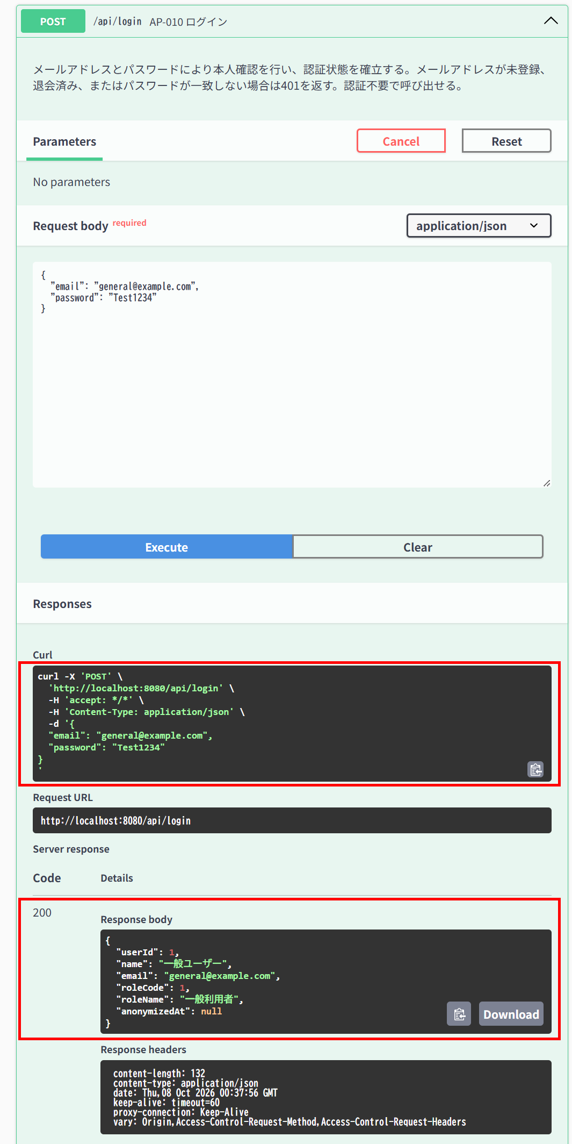

IT-CMN-N02 | 利用者登録は認証情報なしで呼べる
区分 | 正常系
前提 | 未登録のメールアドレス
操作・入力 | X-User-IdなしでPOST /api/users
期待結果 | 201（401にならない）
期待結果（データベース） | usersに1行追加される
確認SQL | 【操作の前と後に実行し、期待結果のとおりであることを確認する】 SELECT id, name, email, role_code, password_hash, anonymized_at, updated_at FROM users ORDER BY id;
▼ 画面キャプチャ（この下に貼り付ける）


▼ データベースの確認結果：操作の前（SELECT文と結果を貼り付ける）
-- IT-CMN-N02 操作の前（2026-10-08 09:48:08 実行） mysql> SELECT id, name, email, role_code, password_hash, anonymized_at, updated_at FROM users ORDER BY id; +----+-----------------------------+---------------------------+-----------+--------------------------------------------------------------+---------------+---------------------+ | id | name | email | role_code | password_hash | anonymized_at | updated_at | +----+-----------------------------+---------------------------+-----------+--------------------------------------------------------------+---------------+---------------------+ | 1 | 一般ユーザー | general@example.com | 1 | $2a$10$8Rn8vS9zkbWCMpHFdTrSveCAAUcB5T2srW0rYf.478IWwMuH3OTfO | NULL | 2026-10-07 15:29:59 | | 2 | 管理者 | admin@example.com | 2 | $2a$10$8Rn8vS9zkbWCMpHFdTrSveCAAUcB5T2srW0rYf.478IWwMuH3OTfO | NULL | 2026-10-07 15:29:59 | | 3 | 退会確認用ユーザー | withdraw-test@example.com | 1 | $2a$10$8Rn8vS9zkbWCMpHFdTrSveCAAUcB5T2srW0rYf.478IWwMuH3OTfO | NULL | 2026-10-07 15:29:59 | +----+-----------------------------+---------------------------+-----------+--------------------------------------------------------------+---------------+---------------------+

▼ データベースの確認結果：操作の後（SELECT文と結果を貼り付ける）
-- IT-CMN-N02 操作の後（2026-10-08 10:09:44 実行） mysql> SELECT id, name, email, role_code, password_hash, anonymized_at, updated_at FROM users ORDER BY id; +----+-----------------------------+---------------------------+-----------+--------------------------------------------------------------+---------------+---------------------+ | id | name | email | role_code | password_hash | anonymized_at | updated_at | +----+-----------------------------+---------------------------+-----------+--------------------------------------------------------------+---------------+---------------------+ | 1 | 一般ユーザー | general@example.com | 1 | $2a$10$8Rn8vS9zkbWCMpHFdTrSveCAAUcB5T2srW0rYf.478IWwMuH3OTfO | NULL | 2026-10-07 15:29:59 | | 2 | 管理者 | admin@example.com | 2 | $2a$10$8Rn8vS9zkbWCMpHFdTrSveCAAUcB5T2srW0rYf.478IWwMuH3OTfO | NULL | 2026-10-07 15:29:59 | | 3 | 退会確認用ユーザー | withdraw-test@example.com | 1 | $2a$10$8Rn8vS9zkbWCMpHFdTrSveCAAUcB5T2srW0rYf.478IWwMuH3OTfO | NULL | 2026-10-07 15:29:59 | | 4 | IT確認ユーザー1 | it-cmn-n02@example.com | 1 | $2a$10$PkP7hb/sv.UVnzLbda1UVOBVCvfZinm3mJLgGdNN87.kX8B8U/eCK | NULL | 2026-10-08 10:08:25 | +----+-----------------------------+---------------------------+-----------+--------------------------------------------------------------+---------------+---------------------+

IT-CMN-N03 | 稼働確認は認証情報なしで呼べる
区分 | 正常系
前提 | -
操作・入力 | X-User-IdなしでGET /api/ping
期待結果 | 200（401にならない）
期待結果（データベース） | -（参照のみ）
▼ 画面キャプチャ（この下に貼り付ける）
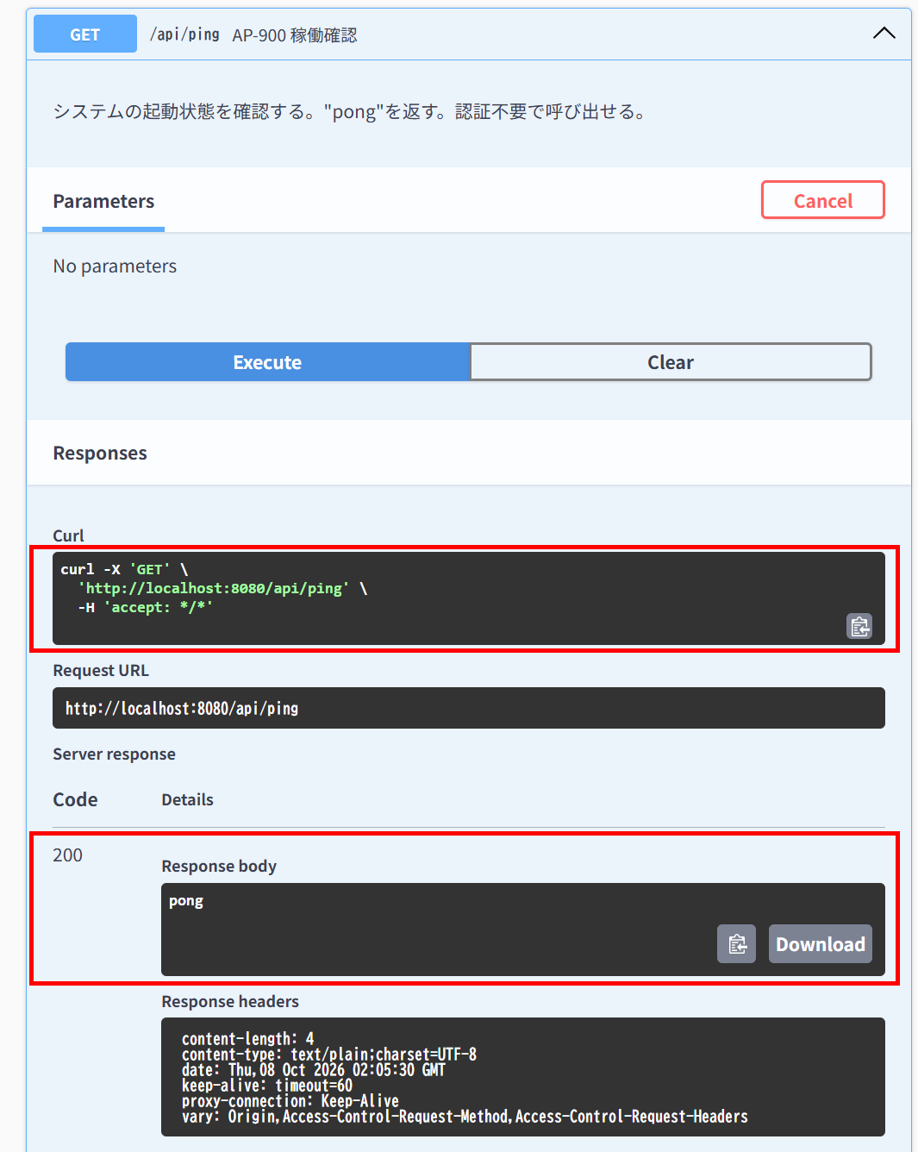

IT-CMN-N04 | Swagger UIは認証の対象外である
区分 | 正常系
前提 | -
操作・入力 | X-User-IdなしでGET /swagger-ui.html
期待結果 | 302で/swagger-ui/index.htmlへ転送され、転送先が200（401にならない）
期待結果（データベース） | -（参照のみ）
▼ 画面キャプチャ（この下に貼り付ける）
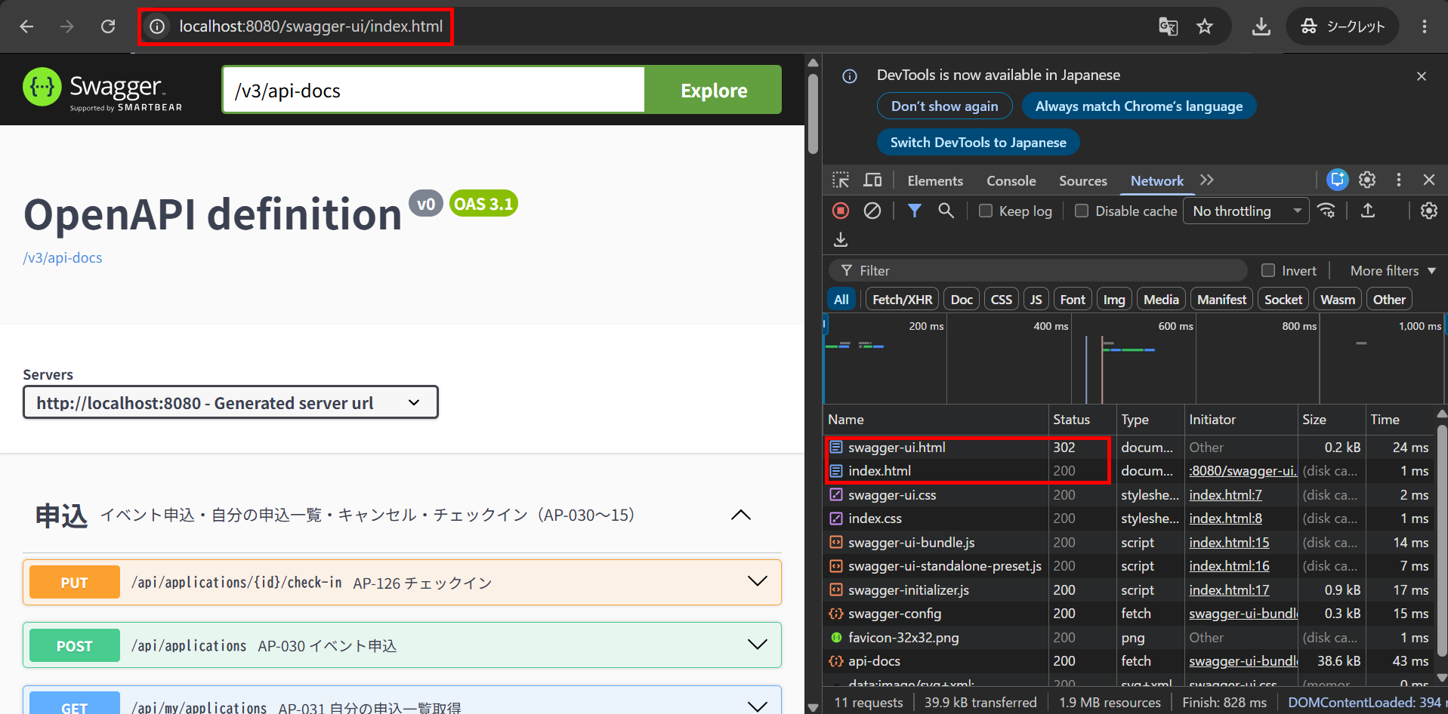

IT-CMN-N05 | OpenAPIの定義は認証の対象外である
区分 | 正常系
前提 | -
操作・入力 | X-User-IdなしでGET /v3/api-docs
期待結果 | 200
期待結果（データベース） | -（参照のみ）
▼ 画面キャプチャ（この下に貼り付ける）
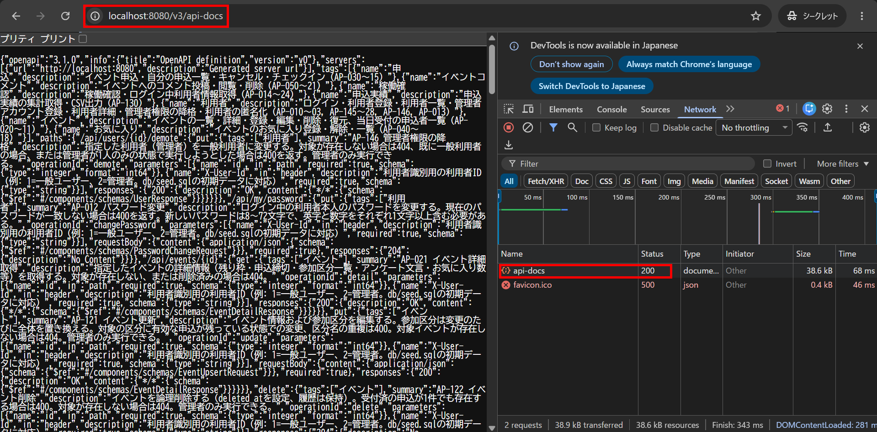

IT-CMN-N06 | リクエストに定義されていない項目は無視される
区分 | 正常系
前提 | 未登録のメールアドレス
操作・入力 | POST /api/usersの本文に"roleCode": 2を加えて送る
期待結果 | 201、roleCodeが1（一般利用者）
期待結果（データベース） | 登録された行のusers.role_codeが1
確認SQL | 【操作の前と後に実行し、期待結果のとおりであることを確認する】 SELECT id, name, email, role_code, password_hash, anonymized_at, updated_at FROM users ORDER BY id;
▼ 画面キャプチャ（この下に貼り付ける）
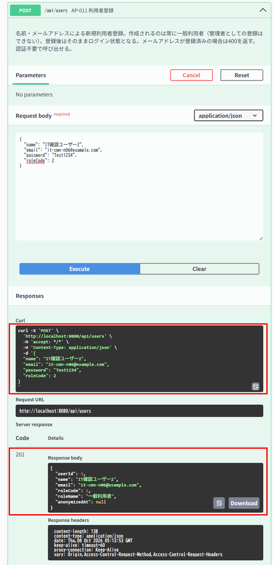

▼ データベースの確認結果：操作の前（SELECT文と結果を貼り付ける）
-- IT-CMN-N06 操作の前（2026-10-08 14:11:02 実行） mysql> SELECT id, name, email, role_code, password_hash, anonymized_at, updated_at FROM users ORDER BY id; +----+-----------------------------+---------------------------+-----------+--------------------------------------------------------------+---------------+---------------------+ | id | name | email | role_code | password_hash | anonymized_at | updated_at | +----+-----------------------------+---------------------------+-----------+--------------------------------------------------------------+---------------+---------------------+ | 1 | 一般ユーザー | general@example.com | 1 | $2a$10$8Rn8vS9zkbWCMpHFdTrSveCAAUcB5T2srW0rYf.478IWwMuH3OTfO | NULL | 2026-10-07 15:29:59 | | 2 | 管理者 | admin@example.com | 2 | $2a$10$8Rn8vS9zkbWCMpHFdTrSveCAAUcB5T2srW0rYf.478IWwMuH3OTfO | NULL | 2026-10-07 15:29:59 | | 3 | 退会確認用ユーザー | withdraw-test@example.com | 1 | $2a$10$8Rn8vS9zkbWCMpHFdTrSveCAAUcB5T2srW0rYf.478IWwMuH3OTfO | NULL | 2026-10-07 15:29:59 | | 4 | IT確認ユーザー1 | it-cmn-n02@example.com | 1 | $2a$10$PkP7hb/sv.UVnzLbda1UVOBVCvfZinm3mJLgGdNN87.kX8B8U/eCK | NULL | 2026-10-08 10:08:25 | +----+-----------------------------+---------------------------+-----------+--------------------------------------------------------------+---------------+---------------------+

▼ データベースの確認結果：操作の後（SELECT文と結果を貼り付ける）
-- IT-CMN-N06 操作の後（2026-10-08 14:15:11 実行） mysql> SELECT id, name, email, role_code, password_hash, anonymized_at, updated_at FROM users ORDER BY id; +----+-----------------------------+---------------------------+-----------+--------------------------------------------------------------+---------------+---------------------+ | id | name | email | role_code | password_hash | anonymized_at | updated_at | +----+-----------------------------+---------------------------+-----------+--------------------------------------------------------------+---------------+---------------------+ | 1 | 一般ユーザー | general@example.com | 1 | $2a$10$8Rn8vS9zkbWCMpHFdTrSveCAAUcB5T2srW0rYf.478IWwMuH3OTfO | NULL | 2026-10-07 15:29:59 | | 2 | 管理者 | admin@example.com | 2 | $2a$10$8Rn8vS9zkbWCMpHFdTrSveCAAUcB5T2srW0rYf.478IWwMuH3OTfO | NULL | 2026-10-07 15:29:59 | | 3 | 退会確認用ユーザー | withdraw-test@example.com | 1 | $2a$10$8Rn8vS9zkbWCMpHFdTrSveCAAUcB5T2srW0rYf.478IWwMuH3OTfO | NULL | 2026-10-07 15:29:59 | | 4 | IT確認ユーザー1 | it-cmn-n02@example.com | 1 | $2a$10$PkP7hb/sv.UVnzLbda1UVOBVCvfZinm3mJLgGdNN87.kX8B8U/eCK | NULL | 2026-10-08 10:08:25 | | 5 | IT確認ユーザー2 | it-cmn-n06@example.com | 1 | $2a$10$P1jrKTrlklxVrMDXlugBcOOnopXDJ2d2n2qL/g9FgHVD3B1jTzZwa | NULL | 2026-10-08 14:13:53 | +----+-----------------------------+---------------------------+-----------+--------------------------------------------------------------+---------------+---------------------+

IT-CMN-E01 | 認証情報が無いと認証エラーになる
区分 | 異常系
前提 | -
操作・入力 | X-User-IdなしでGET /api/events
期待結果 | 401「認証が必要です」（E-A-001）
期待結果（データベース） | -（参照のみ）
▼ 画面キャプチャ（この下に貼り付ける）
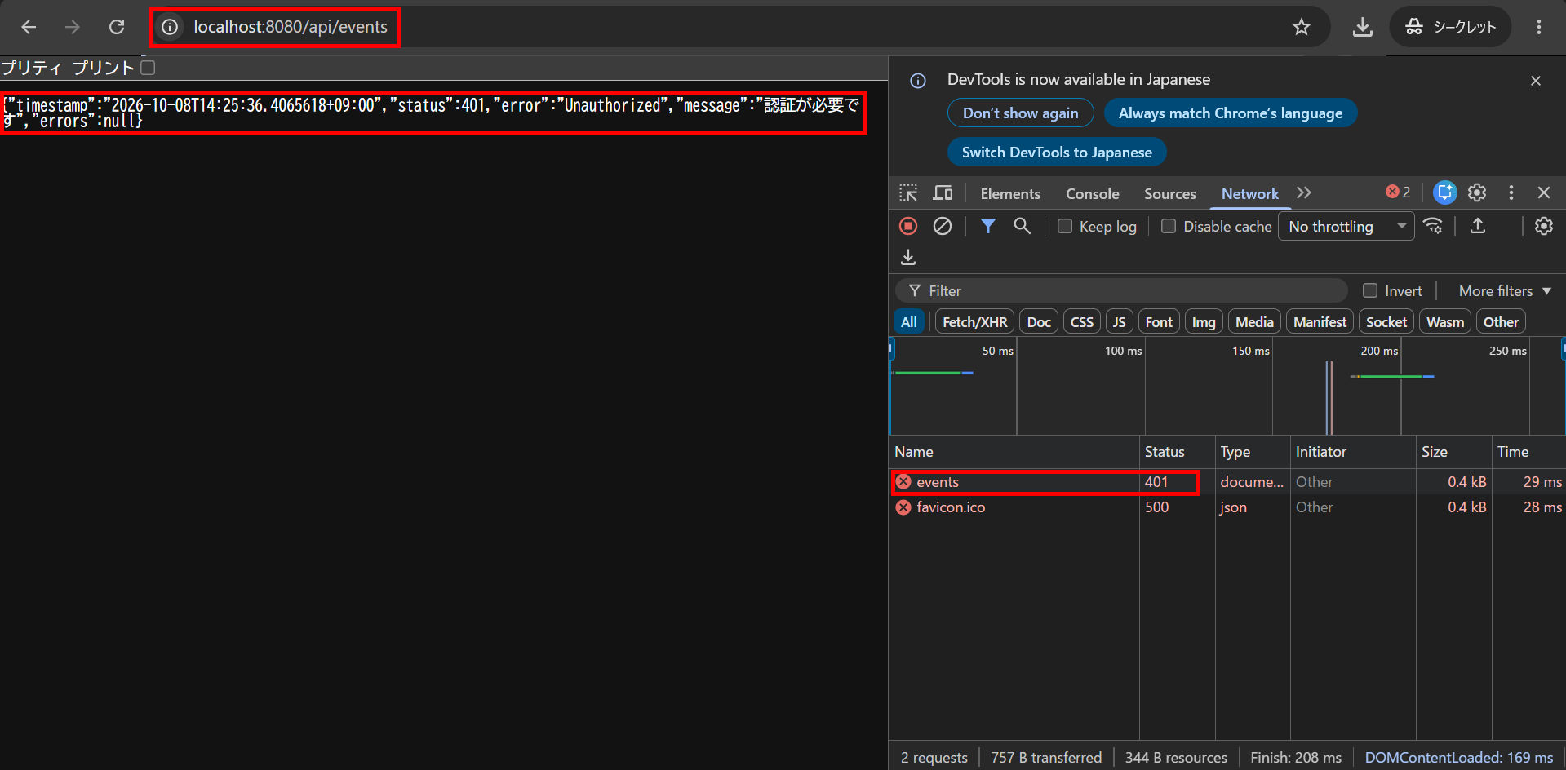

IT-CMN-E02 | 利用者IDが数値でないと認証エラーになる
区分 | 異常系
前提 | -
操作・入力 | X-User-Id: abcでGET /api/events
期待結果 | 401「認証が必要です」（E-A-001）
期待結果（データベース） | -（参照のみ）
▼ 画面キャプチャ（この下に貼り付ける）
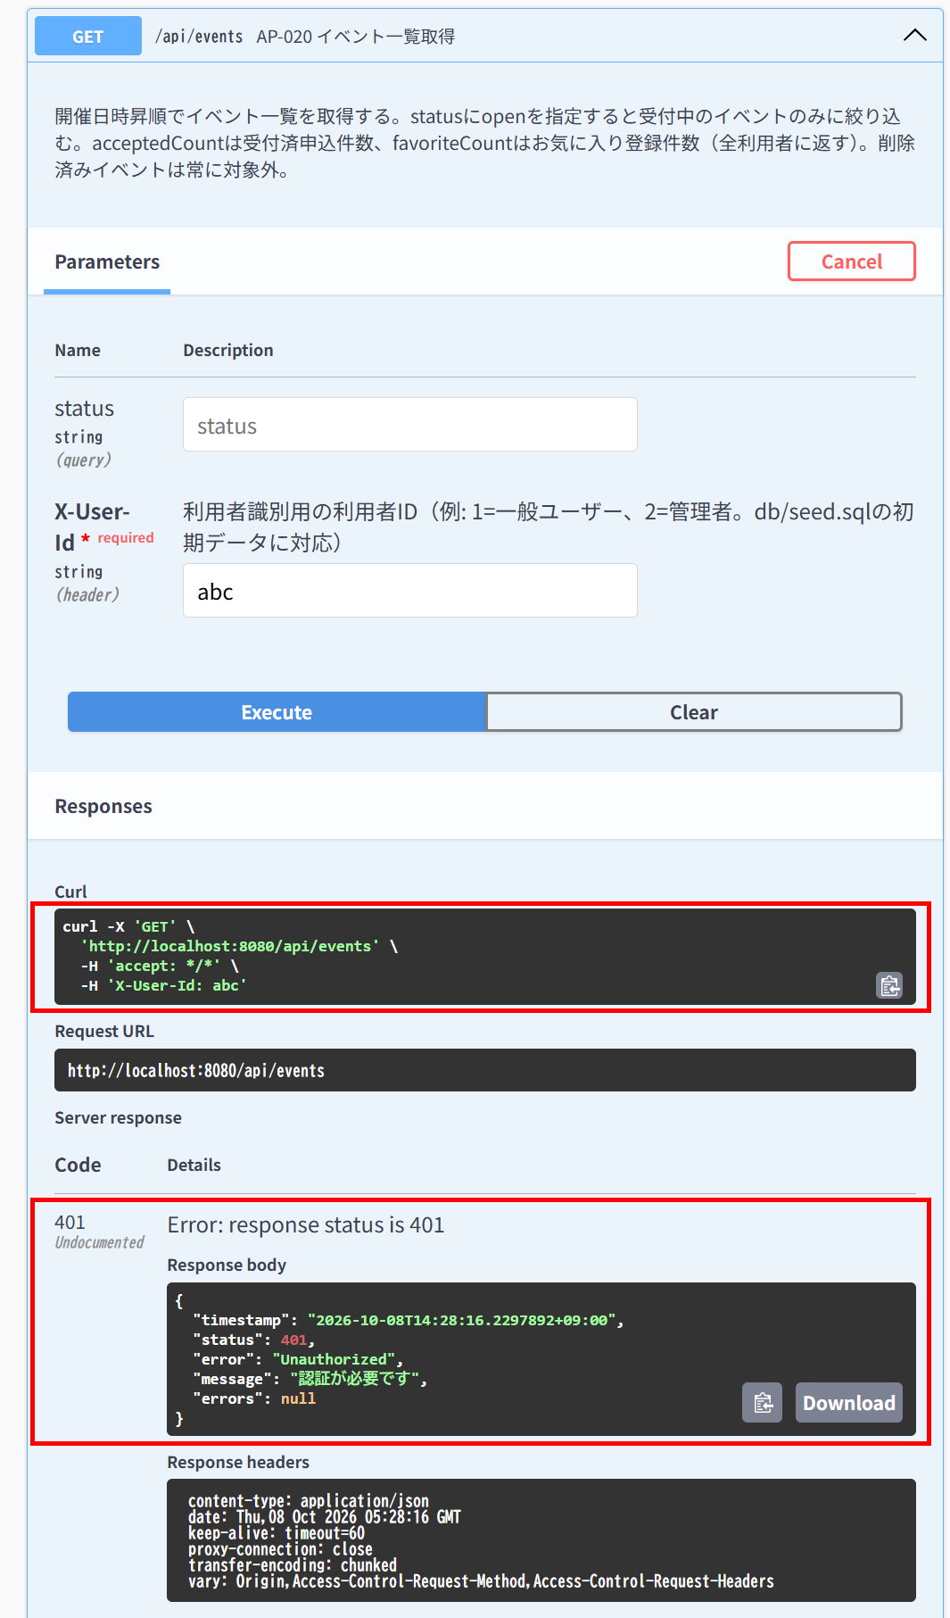

IT-CMN-E03 | 存在しない利用者IDは認証エラーになる
区分 | 異常系
前提 | -
操作・入力 | X-User-Id: 9999でGET /api/events
期待結果 | 401「認証が必要です」（E-A-001）
期待結果（データベース） | -（参照のみ）
▼ 画面キャプチャ（この下に貼り付ける）


IT-CMN-E05 | 不正なJSONはリクエスト形式エラーになる
区分 | 異常系
前提 | -
操作・入力 | 一般ユーザー（ID=1）でPOST /api/favoritesの本文に{だけを送る
期待結果 | 400「リクエストの形式が不正です」（E-V-022）
期待結果（データベース） | favoritesは変更されない
確認SQL | 【操作の前と後に実行し、結果が同じことを確認する】 SELECT * FROM favorites ORDER BY id;
▼ 画面キャプチャ（この下に貼り付ける）
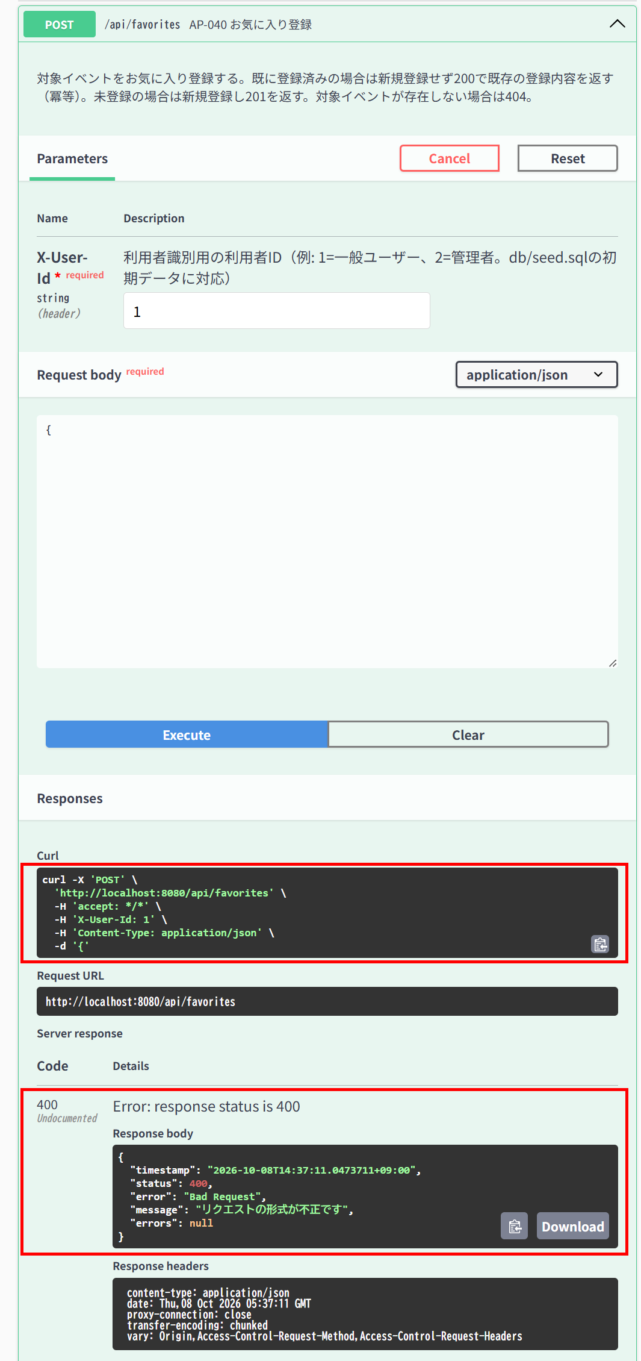

▼ データベースの確認結果：操作の前（SELECT文と結果を貼り付ける）
-- IT-CMN-E05 操作の前（2026-10-08 14:33:22 実行） mysql> SELECT * FROM favorites ORDER BY id;

▼ データベースの確認結果：操作の後（SELECT文と結果を貼り付ける）
-- IT-CMN-E05 操作の後（2026-10-08 14:38:03 実行） mysql> SELECT * FROM favorites ORDER BY id;

IT-CMN-E06 | パスの型が不正だとリクエスト形式エラーになる
区分 | 異常系
前提 | -
操作・入力 | 一般ユーザー（ID=1）でGET /api/events/abc
期待結果 | 400「パラメータの形式が不正です」（E-V-023）
期待結果（データベース） | -（参照のみ）
▼ 画面キャプチャ（この下に貼り付ける）
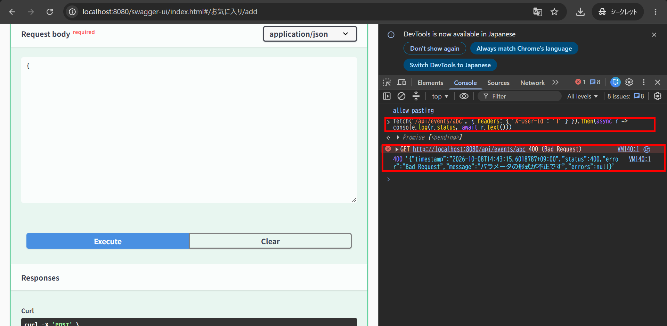

IT-CMN-E07 | 権限エラーは入力エラーより優先される
区分 | 異常系
前提 | -
操作・入力 | 一般ユーザー（ID=1）でPOST /api/eventsにnameが空の本文を送る
期待結果 | 403「権限がありません」（E-A-002）。400にはならない
期待結果（データベース） | eventsは変更されない
確認SQL | 【操作の前と後に実行し、結果が同じことを確認する】 SELECT * FROM events ORDER BY id;
▼ 画面キャプチャ（この下に貼り付ける）
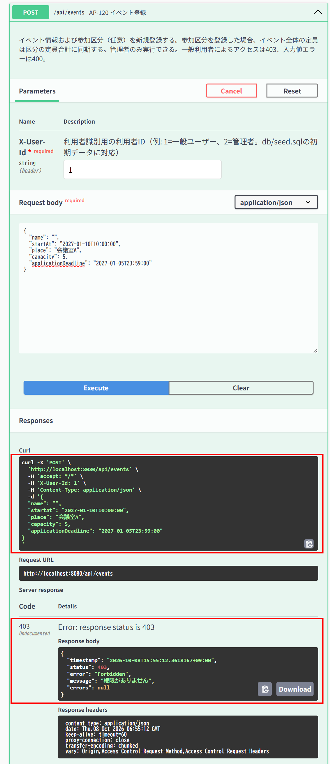

▼ データベースの確認結果：操作の前（SELECT文と結果を貼り付ける）
-- IT-CMN-E07 操作の前（2026-10-08 15:38:52 実行） mysql> SELECT * FROM events ORDER BY id; +----+--------------------------------------------------------------------+---------------------+-----------------------------------------+----------+----------------------+--------------------------------------------------------------------------------------------------------------------+----------------+-----------+----------------+------------+---------------------+---------------------+ | id | name | start_at | place | capacity | application_deadline | description | organizer_name | image_url | extra_question | deleted_at | created_at | updated_at | +----+--------------------------------------------------------------------+---------------------+-----------------------------------------+----------+----------------------+--------------------------------------------------------------------------------------------------------------------+----------------+-----------+----------------+------------+---------------------+---------------------+ | 1 | ボードゲーム交流会 | 2026-10-01 12:00:00 | コミュニティスペースあおば | 20 | 2026-09-25 23:59:59 | 初心者歓迎！わいわい盛り上がるボードゲーム交流会です。 | NULL | NULL | NULL | NULL | 2026-10-07 15:29:59 | 2026-10-07 15:29:59 | | 2 | オンライン映画感想会：SF特集 | 2026-10-15 18:00:00 | オンライン（Zoom） | 15 | 2026-10-10 23:59:59 | 話題のSF映画を見た前提で、感想を語り合うオンライン交流会です。 | NULL | NULL | NULL | NULL | 2026-10-07 15:29:59 | 2026-10-07 15:29:59 | | 3 | サークル対抗フットサル大会
| 17 | 手芸・刺繍サークル交流会 | 2026-11-10 13:00:00 | コミュニティスペースあおば | 15 | 2026-11-04 23:59:00 | 刺繍・編み物など手芸好きが集まる交流会です。 | NULL | NULL | NULL | NULL | 2026-10-07 15:29:59 | 2026-10-07 15:29:59 | | 18 | 将棋・囲碁交流会 | 2026-11-16 14:00:00 | 棋楽サロン | 24 | 2026-11-10 23:59:00 | 将棋・囲碁を楽しみながら交流するイベントです。初心者コーナーもあります。 | NULL | NULL | NULL | NULL | 2026-10-07 15:29:59 | 2026-10-07 15:29:59 | | 19 | ボルダリング体験会 | 2026-11-22 18:00:00 | クライミングジムPEAK | 20 | 2026-11-16 23:59:00 | 未経験者向けのボルダリング体験会です。道具はレンタル可能。 | NULL | NULL | NULL | NULL | 2026-10-07 15:29:59 | 2026-10-07 15:29:59 | | 20 | サイクリングツアー：郊外めぐり | 2026-11-28 19:00:00 | 駅前レンタサイクル集合 | 15 | 2026-11-22 23:59:00 | 郊外の景色を楽しむサイクリングツアーです。 | NULL | NULL | NULL | NULL | 2026-10-07 15:29:59 | 2026-10-07 15:29:59 | | 21 | デイキャンプ交流会 | 2026-12-04 10:00:00 | 湖畔キャンプ場 | 30 | 2026-11-28 23:59:00 | 日帰りで楽しむデイキャンプの交流イベントです。 | NULL | NULL | NULL | NULL | 2026-10-07 15:29:59 | 2026-10-07 15:29:59 | | 22 | 星空観察会 | 2026-12-10 11:00:00 | 高原天文台 | 25 | 2026-12-04 23:59:00 | 天体望遠鏡を使った星空観察会です。
| 36 | ハンドメイドマーケット出店交流会 | 2027-03-04 14:00:00 | マルシェ会場 | 30 | 2027-02-26 23:59:00 | ハンドメイド作家同士の出店・交流イベントです。 | NULL | NULL | NULL | NULL | 2026-10-07 15:29:59 | 2026-10-07 15:29:59 | | 37 | コスプレ撮影会 | 2027-03-10 18:00:00 | スタジオColorful | 20 | 2027-03-04 23:59:00 | 本格セットでのコスプレ撮影会です。カメラマン同伴可。 | NULL | NULL | NULL | NULL | 2026-10-07 15:29:59 | 2026-10-07 15:29:59 | | 38 | アニメ映画上映会 | 2027-03-16 19:00:00 | コミュニティシアター | 35 | 2027-03-10 23:59:00 | 話題のアニメ映画を大画面で楽しむ上映会です。 | NULL | NULL | NULL | NULL | 2026-10-07 15:29:59 | 2026-10-07 15:29:59 | | 39 | 卓球大会 | 2027-03-22 10:00:00 | 総合体育館 卓球場 | 24 | 2027-03-16 23:59:00 | シングルス・ダブルス形式の卓球大会です。 | NULL | NULL | NULL | NULL | 2026-10-07 15:29:59 | 2026-10-07 15:29:59 | | 40 | バドミントン大会 | 2027-03-28 11:00:00 | 総合体育館 | 24 | 2027-03-22 23:59:00 | ペア戦形式のバドミントン大会です。 | NULL | NULL | NULL | NULL | 2026-10-07 15:29:59 | 2026-10-07 15:29:59 | | 41 | お花見交流会 | 2027-04-03 13:00:00 | 桜並木公園 | 45 | 2027-03-28 23:59:00 | 桜並木の下で楽しむお花見交流会です。

▼ データベースの確認結果：操作の後（SELECT文と結果を貼り付ける）
-- IT-CMN-E07 操作の後（2026-10-08 15:56:21 実行） mysql> SELECT * FROM events ORDER BY id; +----+--------------------------------------------------------------------+---------------------+-----------------------------------------+----------+----------------------+--------------------------------------------------------------------------------------------------------------------+----------------+-----------+----------------+------------+---------------------+---------------------+ | id | name | start_at | place | capacity | application_deadline | description | organizer_name | image_url | extra_question | deleted_at | created_at | updated_at | +----+--------------------------------------------------------------------+---------------------+-----------------------------------------+----------+----------------------+--------------------------------------------------------------------------------------------------------------------+----------------+-----------+----------------+------------+---------------------+---------------------+ | 1 | ボードゲーム交流会 | 2026-10-01 12:00:00 | コミュニティスペースあおば | 20 | 2026-09-25 23:59:59 | 初心者歓迎！わいわい盛り上がるボードゲーム交流会です。 | NULL | NULL | NULL | NULL | 2026-10-07 15:29:59 | 2026-10-07 15:29:59 | | 2 | オンライン映画感想会：SF特集 | 2026-10-15 18:00:00 | オンライン（Zoom） | 15 | 2026-10-10 23:59:59 | 話題のSF映画を見た前提で、感想を語り合うオンライン交流会です。 | NULL | NULL | NULL | NULL | 2026-10-07 15:29:59 | 2026-10-07 15:29:59 | | 3 | サークル対抗フットサル大会
| 17 | 手芸・刺繍サークル交流会 | 2026-11-10 13:00:00 | コミュニティスペースあおば | 15 | 2026-11-04 23:59:00 | 刺繍・編み物など手芸好きが集まる交流会です。 | NULL | NULL | NULL | NULL | 2026-10-07 15:29:59 | 2026-10-07 15:29:59 | | 18 | 将棋・囲碁交流会 | 2026-11-16 14:00:00 | 棋楽サロン | 24 | 2026-11-10 23:59:00 | 将棋・囲碁を楽しみながら交流するイベントです。初心者コーナーもあります。 | NULL | NULL | NULL | NULL | 2026-10-07 15:29:59 | 2026-10-07 15:29:59 | | 19 | ボルダリング体験会 | 2026-11-22 18:00:00 | クライミングジムPEAK | 20 | 2026-11-16 23:59:00 | 未経験者向けのボルダリング体験会です。道具はレンタル可能。 | NULL | NULL | NULL | NULL | 2026-10-07 15:29:59 | 2026-10-07 15:29:59 | | 20 | サイクリングツアー：郊外めぐり | 2026-11-28 19:00:00 | 駅前レンタサイクル集合 | 15 | 2026-11-22 23:59:00 | 郊外の景色を楽しむサイクリングツアーです。 | NULL | NULL | NULL | NULL | 2026-10-07 15:29:59 | 2026-10-07 15:29:59 | | 21 | デイキャンプ交流会 | 2026-12-04 10:00:00 | 湖畔キャンプ場 | 30 | 2026-11-28 23:59:00 | 日帰りで楽しむデイキャンプの交流イベントです。 | NULL | NULL | NULL | NULL | 2026-10-07 15:29:59 | 2026-10-07 15:29:59 | | 22 | 星空観察会 | 2026-12-10 11:00:00 | 高原天文台 | 25 | 2026-12-04 23:59:00 | 天体望遠鏡を使った星空観察会です。
| 36 | ハンドメイドマーケット出店交流会 | 2027-03-04 14:00:00 | マルシェ会場 | 30 | 2027-02-26 23:59:00 | ハンドメイド作家同士の出店・交流イベントです。 | NULL | NULL | NULL | NULL | 2026-10-07 15:29:59 | 2026-10-07 15:29:59 | | 37 | コスプレ撮影会 | 2027-03-10 18:00:00 | スタジオColorful | 20 | 2027-03-04 23:59:00 | 本格セットでのコスプレ撮影会です。カメラマン同伴可。 | NULL | NULL | NULL | NULL | 2026-10-07 15:29:59 | 2026-10-07 15:29:59 | | 38 | アニメ映画上映会 | 2027-03-16 19:00:00 | コミュニティシアター | 35 | 2027-03-10 23:59:00 | 話題のアニメ映画を大画面で楽しむ上映会です。 | NULL | NULL | NULL | NULL | 2026-10-07 15:29:59 | 2026-10-07 15:29:59 | | 39 | 卓球大会 | 2027-03-22 10:00:00 | 総合体育館 卓球場 | 24 | 2027-03-16 23:59:00 | シングルス・ダブルス形式の卓球大会です。 | NULL | NULL | NULL | NULL | 2026-10-07 15:29:59 | 2026-10-07 15:29:59 | | 40 | バドミントン大会 | 2027-03-28 11:00:00 | 総合体育館 | 24 | 2027-03-22 23:59:00 | ペア戦形式のバドミントン大会です。 | NULL | NULL | NULL | NULL | 2026-10-07 15:29:59 | 2026-10-07 15:29:59 | | 41 | お花見交流会 | 2027-04-03 13:00:00 | 桜並木公園 | 45 | 2027-03-28 23:59:00 | 桜並木の下で楽しむお花見交流会です。

AP-010
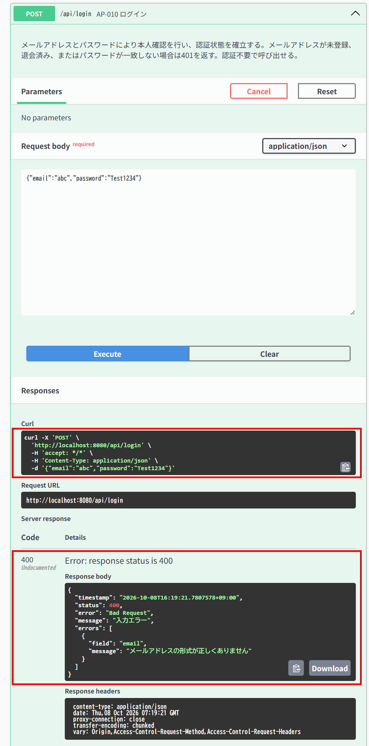
AP-010 ログイン POST /api/login
← 目次へ戻る

IT-AP010-N03 | 応答にパスワードが含まれない
区分 | 正常系
前提 | TD-00
操作・入力 | 正しいメールアドレスとパスワードでログインする
期待結果 | 200。応答にpassword・passwordHashの項目が無い
期待結果（データベース） | -（参照のみ）
▼ 画面キャプチャ（この下に貼り付ける）


IT-AP010-E04 | メールアドレスが未入力だと入力エラーになる
区分 | 異常系
前提 | -
操作・入力 | {"email":"","password":"Test1234"}
期待結果 | 400、errors[]にemail「メールアドレスを入力してください」（E-V-001）
期待結果（データベース） | -（参照のみ）
▼ 画面キャプチャ（この下に貼り付ける）
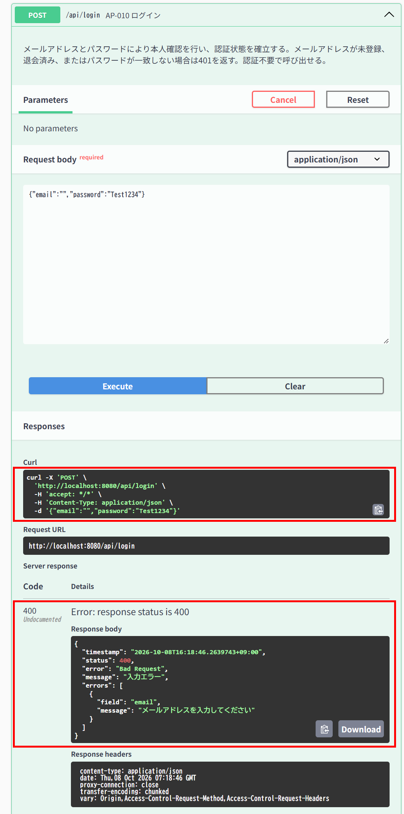

IT-AP010-E05 | メールアドレスの形式が不正だと入力エラーになる
区分 | 異常系
前提 | -
操作・入力 | {"email":"abc","password":"Test1234"}
期待結果 | 400、errors[]にemail「メールアドレスの形式が正しくありません」（E-V-001）
期待結果（データベース） | -（参照のみ）
▼ 画面キャプチャ（この下に貼り付ける）

AP-011
AP-011 利用者登録 POST /api/users
← 目次へ戻る

IT-AP011-N03 | 名前は100文字まで登録できる（上限）
区分 | 正常系
前提 | 未登録のメールアドレス
操作・入力 | 名前を100文字にして登録する
期待結果 | 201
期待結果（データベース） | usersに1行追加される
確認SQL | 【操作の前と後に実行し、期待結果のとおりであることを確認する】 SELECT id, name, email, role_code, password_hash, anonymized_at, updated_at FROM users ORDER BY id;
▼ 画面キャプチャ（この下に貼り付ける）
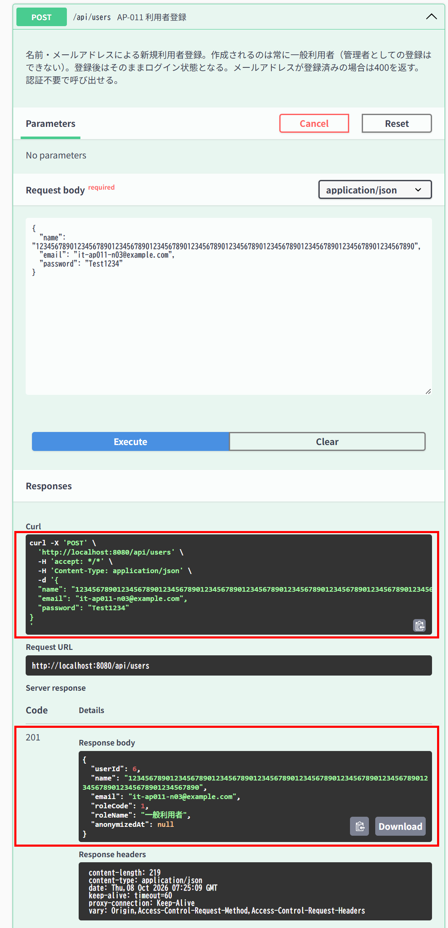

▼ データベースの確認結果：操作の前（SELECT文と結果を貼り付ける）
-- IT-AP011-N03 操作の前（2026-10-08 16:21:02 実行） mysql> SELECT id, name, email, role_code, password_hash, anonymized_at, updated_at FROM users ORDER BY id; +----+-----------------------------+---------------------------+-----------+--------------------------------------------------------------+---------------+---------------------+ | id | name | email | role_code | password_hash | anonymized_at | updated_at | +----+-----------------------------+---------------------------+-----------+--------------------------------------------------------------+---------------+---------------------+ | 1 | 一般ユーザー | general@example.com | 1 | $2a$10$8Rn8vS9zkbWCMpHFdTrSveCAAUcB5T2srW0rYf.478IWwMuH3OTfO | NULL | 2026-10-07 15:29:59 | | 2 | 管理者 | admin@example.com | 2 | $2a$10$8Rn8vS9zkbWCMpHFdTrSveCAAUcB5T2srW0rYf.478IWwMuH3OTfO | NULL | 2026-10-07 15:29:59 | | 3 | 退会確認用ユーザー | withdraw-test@example.com | 1 | $2a$10$8Rn8vS9zkbWCMpHFdTrSveCAAUcB5T2srW0rYf.478IWwMuH3OTfO | NULL | 2026-10-07 15:29:59 | | 4 | IT確認ユーザー1 | it-cmn-n02@example.com | 1 | $2a$10$PkP7hb/sv.UVnzLbda1UVOBVCvfZinm3mJLgGdNN87.kX8B8U/eCK | NULL | 2026-10-08 10:08:25 | | 5 | IT確認ユーザー2 | it-cmn-n06@example.com | 1 | $2a$10$P1jrKTrlklxVrMDXlugBcOOnopXDJ2d2n2qL/g9FgHVD3B1jTzZwa | NULL | 2026-10-08 14:13:53 | +----+-----------------------------+---------------------------+-----------+--------------------------------------------------------------+---------------+---------------------+

▼ データベースの確認結果：操作の後（SELECT文と結果を貼り付ける）
-- IT-AP011-N03 操作の後（2026-10-08 16:26:10 実行） mysql> SELECT id, name, email, role_code, password_hash, anonymized_at, updated_at FROM users ORDER BY id; +----+------------------------------------------------------------------------------------------------------+---------------------------+-----------+--------------------------------------------------------------+---------------+---------------------+ | id | name | email | role_code | password_hash | anonymized_at | updated_at | +----+------------------------------------------------------------------------------------------------------+---------------------------+-----------+--------------------------------------------------------------+---------------+---------------------+ | 1 | 一般ユーザー | general@example.com | 1 | $2a$10$8Rn8vS9zkbWCMpHFdTrSveCAAUcB5T2srW0rYf.478IWwMuH3OTfO | NULL | 2026-10-07 15:29:59 | | 2 | 管理者 | admin@example.com | 2 | $2a$10$8Rn8vS9zkbWCMpHFdTrSveCAAUcB5T2srW0rYf.478IWwMuH3OTfO | NULL | 2026-10-07 15:29:59 | | 3 | 退会確認用ユーザー | withdraw-test@example.com | 1 | $2a$10$8Rn8vS9zkbWCMpHFdTrSveCAAUcB5T2srW0rYf.478IWwMuH3OTfO | NULL | 2026-10-07 15:29:59 | | 4 | IT確認ユーザー1 | it-cmn-n02@example.com | 1 | $2a$10$PkP7hb/sv.UVnzLbda1UVOBVCvfZinm3mJLgGdNN87.kX8B8U/eCK | NULL | 2026-10-08 10:08:25 | | 5 | IT確認ユーザー2 | it

IT-AP011-N04 | パスワードは8文字で登録できる（下限）
区分 | 正常系
前提 | 未登録のメールアドレス
操作・入力 | パスワードをAbcdef12（8文字）にして登録する
期待結果 | 201
期待結果（データベース） | usersに1行追加される
確認SQL | 【操作の前と後に実行し、期待結果のとおりであることを確認する】 SELECT id, name, email, role_code, password_hash, anonymized_at, updated_at FROM users ORDER BY id;
▼ 画面キャプチャ（この下に貼り付ける）


▼ データベースの確認結果：操作の前（SELECT文と結果を貼り付ける）
-- IT-AP011-N04 操作の前（2026-10-08 16:27:45 実行） mysql> SELECT id, name, email, role_code, password_hash, anonymized_at, updated_at FROM users ORDER BY id; +----+------------------------------------------------------------------------------------------------------+---------------------------+-----------+--------------------------------------------------------------+---------------+---------------------+ | id | name | email | role_code | password_hash | anonymized_at | updated_at | +----+------------------------------------------------------------------------------------------------------+---------------------------+-----------+--------------------------------------------------------------+---------------+---------------------+ | 1 | 一般ユーザー | general@example.com | 1 | $2a$10$8Rn8vS9zkbWCMpHFdTrSveCAAUcB5T2srW0rYf.478IWwMuH3OTfO | NULL | 2026-10-07 15:29:59 | | 2 | 管理者 | admin@example.com | 2 | $2a$10$8Rn8vS9zkbWCMpHFdTrSveCAAUcB5T2srW0rYf.478IWwMuH3OTfO | NULL | 2026-10-07 15:29:59 | | 3 | 退会確認用ユーザー | withdraw-test@example.com | 1 | $2a$10$8Rn8vS9zkbWCMpHFdTrSveCAAUcB5T2srW0rYf.478IWwMuH3OTfO | NULL | 2026-10-07 15:29:59 | | 4 | IT確認ユーザー1 | it-cmn-n02@example.com | 1 | $2a$10$PkP7hb/sv.UVnzLbda1UVOBVCvfZinm3mJLgGdNN87.kX8B8U/eCK | NULL | 2026-10-08 10:08:25 | | 5 | IT確認ユーザー2 | it

▼ データベースの確認結果：操作の後（SELECT文と結果を貼り付ける）
-- IT-AP011-N04 操作の後（2026-10-08 16:30:07 実行） mysql> SELECT id, name, email, role_code, password_hash, anonymized_at, updated_at FROM users ORDER BY id; +----+------------------------------------------------------------------------------------------------------+---------------------------+-----------+--------------------------------------------------------------+---------------+---------------------+ | id | name | email | role_code | password_hash | anonymized_at | updated_at | +----+------------------------------------------------------------------------------------------------------+---------------------------+-----------+--------------------------------------------------------------+---------------+---------------------+ | 1 | 一般ユーザー | general@example.com | 1 | $2a$10$8Rn8vS9zkbWCMpHFdTrSveCAAUcB5T2srW0rYf.478IWwMuH3OTfO | NULL | 2026-10-07 15:29:59 | | 2 | 管理者 | admin@example.com | 2 | $2a$10$8Rn8vS9zkbWCMpHFdTrSveCAAUcB5T2srW0rYf.478IWwMuH3OTfO | NULL | 2026-10-07 15:29:59 | | 3 | 退会確認用ユーザー | withdraw-test@example.com | 1 | $2a$10$8Rn8vS9zkbWCMpHFdTrSveCAAUcB5T2srW0rYf.478IWwMuH3OTfO | NULL | 2026-10-07 15:29:59 | | 4 | IT確認ユーザー1 | it-cmn-n02@example.com | 1 | $2a$10$PkP7hb/sv.UVnzLbda1UVOBVCvfZinm3mJLgGdNN87.kX8B8U/eCK | NULL | 2026-10-08 10:08:25 | | 5 | IT確認ユーザー2 | it

IT-AP011-N05 | パスワードは72文字で登録できる（上限）
区分 | 正常系
前提 | 未登録のメールアドレス
操作・入力 | 英字と数字を含む72文字のパスワードで登録する
期待結果 | 201
期待結果（データベース） | usersに1行追加される
確認SQL | 【操作の前と後に実行し、期待結果のとおりであることを確認する】 SELECT id, name, email, role_code, password_hash, anonymized_at, updated_at FROM users ORDER BY id;
▼ 画面キャプチャ（この下に貼り付ける）
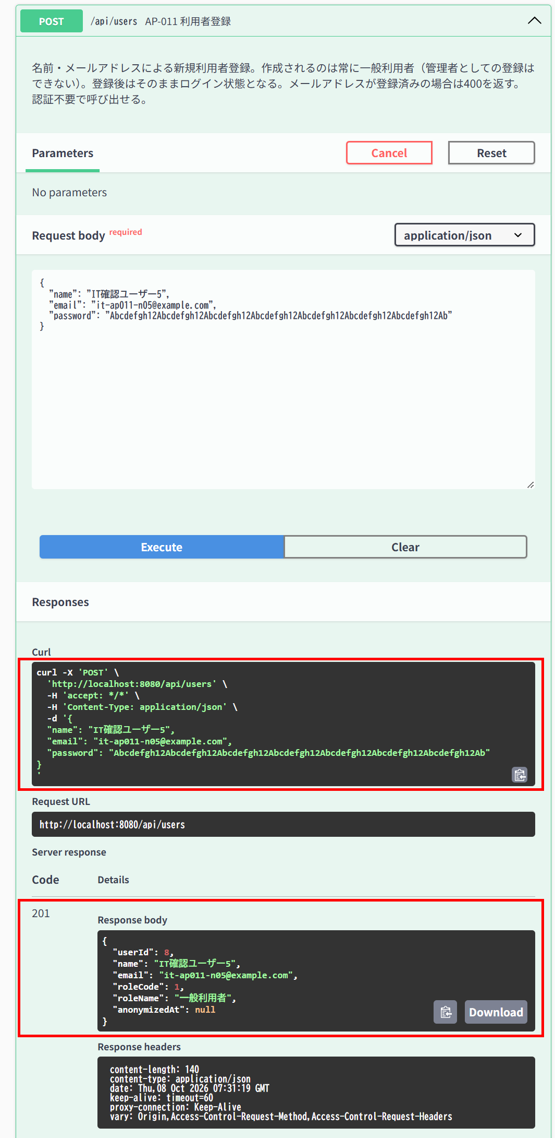

▼ データベースの確認結果：操作の前（SELECT文と結果を貼り付ける）
-- IT-AP011-N05 操作の前（2026-10-08 16:30:35 実行） mysql> SELECT id, name, email, role_code, password_hash, anonymized_at, updated_at FROM users ORDER BY id; +----+------------------------------------------------------------------------------------------------------+---------------------------+-----------+--------------------------------------------------------------+---------------+---------------------+ | id | name | email | role_code | password_hash | anonymized_at | updated_at | +----+------------------------------------------------------------------------------------------------------+---------------------------+-----------+--------------------------------------------------------------+---------------+---------------------+ | 1 | 一般ユーザー | general@example.com | 1 | $2a$10$8Rn8vS9zkbWCMpHFdTrSveCAAUcB5T2srW0rYf.478IWwMuH3OTfO | NULL | 2026-10-07 15:29:59 | | 2 | 管理者 | admin@example.com | 2 | $2a$10$8Rn8vS9zkbWCMpHFdTrSveCAAUcB5T2srW0rYf.478IWwMuH3OTfO | NULL | 2026-10-07 15:29:59 | | 3 | 退会確認用ユーザー | withdraw-test@example.com | 1 | $2a$10$8Rn8vS9zkbWCMpHFdTrSveCAAUcB5T2srW0rYf.478IWwMuH3OTfO | NULL | 2026-10-07 15:29:59 | | 4 | IT確認ユーザー1 | it-cmn-n02@example.com | 1 | $2a$10$PkP7hb/sv.UVnzLbda1UVOBVCvfZinm3mJLgGdNN87.kX8B8U/eCK | NULL | 2026-10-08 10:08:25 | | 5 | IT確認ユーザー2 | it

▼ データベースの確認結果：操作の後（SELECT文と結果を貼り付ける）
-- IT-AP011-N05 操作の後（2026-10-08 16:32:09 実行） mysql> SELECT id, name, email, role_code, password_hash, anonymized_at, updated_at FROM users ORDER BY id; +----+------------------------------------------------------------------------------------------------------+---------------------------+-----------+--------------------------------------------------------------+---------------+---------------------+ | id | name | email | role_code | password_hash | anonymized_at | updated_at | +----+------------------------------------------------------------------------------------------------------+---------------------------+-----------+--------------------------------------------------------------+---------------+---------------------+ | 1 | 一般ユーザー | general@example.com | 1 | $2a$10$8Rn8vS9zkbWCMpHFdTrSveCAAUcB5T2srW0rYf.478IWwMuH3OTfO | NULL | 2026-10-07 15:29:59 | | 2 | 管理者 | admin@example.com | 2 | $2a$10$8Rn8vS9zkbWCMpHFdTrSveCAAUcB5T2srW0rYf.478IWwMuH3OTfO | NULL | 2026-10-07 15:29:59 | | 3 | 退会確認用ユーザー | withdraw-test@example.com | 1 | $2a$10$8Rn8vS9zkbWCMpHFdTrSveCAAUcB5T2srW0rYf.478IWwMuH3OTfO | NULL | 2026-10-07 15:29:59 | | 4 | IT確認ユーザー1 | it-cmn-n02@example.com | 1 | $2a$10$PkP7hb/sv.UVnzLbda1UVOBVCvfZinm3mJLgGdNN87.kX8B8U/eCK | NULL | 2026-10-08 10:08:25 | | 5 | IT確認ユーザー2 | it

IT-AP011-E01 | 登録済みのメールアドレスは登録できない（重複を直接伝えない文言）
区分 | 異常系
前提 | TD-00
操作・入力 | メールアドレスをgeneral@example.comとして登録する
期待結果 | 400「この内容では登録できませんでした。ログインをお試しください」（E-B-015）
期待結果（データベース） | usersの行数は変わらない
確認SQL | 【操作の前と後に実行し、結果が同じことを確認する】 SELECT * FROM users ORDER BY id;
▼ 画面キャプチャ（この下に貼り付ける）
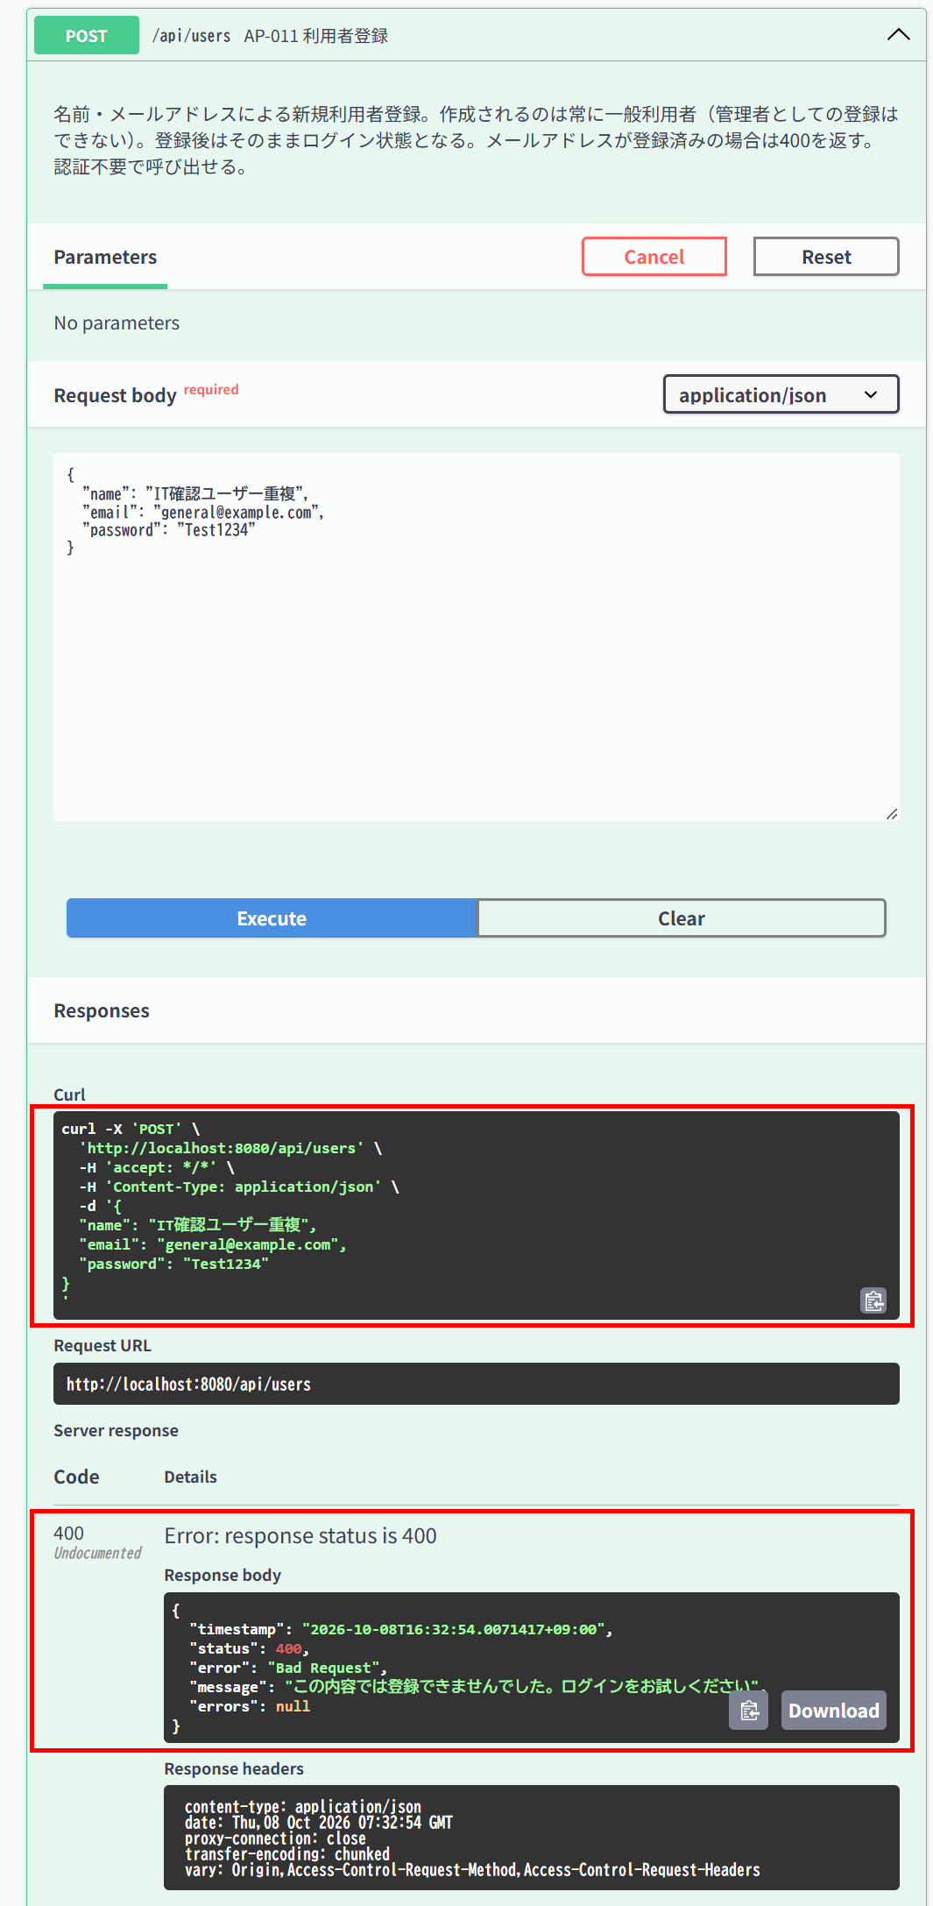

▼ データベースの確認結果：操作の前（SELECT文と結果を貼り付ける）
-- IT-AP011-E01 操作の前（2026-10-08 16:32:32 実行） mysql> SELECT * FROM users ORDER BY id; +----+------------------------------------------------------------------------------------------------------+---------------------------+--------------------------------------------------------------+-----------+---------------+---------------------+---------------------+ | id | name | email | password_hash | role_code | anonymized_at | created_at | updated_at | +----+------------------------------------------------------------------------------------------------------+---------------------------+--------------------------------------------------------------+-----------+---------------+---------------------+---------------------+ | 1 | 一般ユーザー | general@example.com | $2a$10$8Rn8vS9zkbWCMpHFdTrSveCAAUcB5T2srW0rYf.478IWwMuH3OTfO | 1 | NULL | 2026-10-07 15:29:59 | 2026-10-07 15:29:59 | | 2 | 管理者 | admin@example.com | $2a$10$8Rn8vS9zkbWCMpHFdTrSveCAAUcB5T2srW0rYf.478IWwMuH3OTfO | 2 | NULL | 2026-10-07 15:29:59 | 2026-10-07 15:29:59 | | 3 | 退会確認用ユーザー | withdraw-test@example.com | $2a$10$8Rn8vS9zkbWCMpHFdTrSveCAAUcB5T2srW0rYf.478IWwMuH3OTfO | 1 | NULL | 2026-10-07 15:29:59 | 2026-10-07 15:29:59 | | 4 | IT確認ユーザー1 | it-cmn-n02@example.com | $2a$10$PkP7hb/sv.UVnzLbda1UVOBVCvfZinm3mJLgGdNN87.kX8B8U/eCK | 1 | NULL | 2026-10-08 10:08:25 | 2026-10-08 10:08:25 | | 5 | IT確認ユーザー2

▼ データベースの確認結果：操作の後（SELECT文と結果を貼り付ける）
-- IT-AP011-E01 操作の後（2026-10-08 16:33:56 実行） mysql> SELECT * FROM users ORDER BY id; +----+------------------------------------------------------------------------------------------------------+---------------------------+--------------------------------------------------------------+-----------+---------------+---------------------+---------------------+ | id | name | email | password_hash | role_code | anonymized_at | created_at | updated_at | +----+------------------------------------------------------------------------------------------------------+---------------------------+--------------------------------------------------------------+-----------+---------------+---------------------+---------------------+ | 1 | 一般ユーザー | general@example.com | $2a$10$8Rn8vS9zkbWCMpHFdTrSveCAAUcB5T2srW0rYf.478IWwMuH3OTfO | 1 | NULL | 2026-10-07 15:29:59 | 2026-10-07 15:29:59 | | 2 | 管理者 | admin@example.com | $2a$10$8Rn8vS9zkbWCMpHFdTrSveCAAUcB5T2srW0rYf.478IWwMuH3OTfO | 2 | NULL | 2026-10-07 15:29:59 | 2026-10-07 15:29:59 | | 3 | 退会確認用ユーザー | withdraw-test@example.com | $2a$10$8Rn8vS9zkbWCMpHFdTrSveCAAUcB5T2srW0rYf.478IWwMuH3OTfO | 1 | NULL | 2026-10-07 15:29:59 | 2026-10-07 15:29:59 | | 4 | IT確認ユーザー1 | it-cmn-n02@example.com | $2a$10$PkP7hb/sv.UVnzLbda1UVOBVCvfZinm3mJLgGdNN87.kX8B8U/eCK | 1 | NULL | 2026-10-08 10:08:25 | 2026-10-08 10:08:25 | | 5 | IT確認ユーザー2

IT-AP011-E03 | 名前が101文字だと入力エラーになる（上限超過）
区分 | 異常系
前提 | 未登録のメールアドレス
操作・入力 | 名前を101文字にして登録する
期待結果 | 400、errors[]にname「100文字以内で入力してください」（E-V-002）
期待結果（データベース） | usersの行数は変わらない
確認SQL | 【操作の前と後に実行し、結果が同じことを確認する】 SELECT * FROM users ORDER BY id;
▼ 画面キャプチャ（この下に貼り付ける）
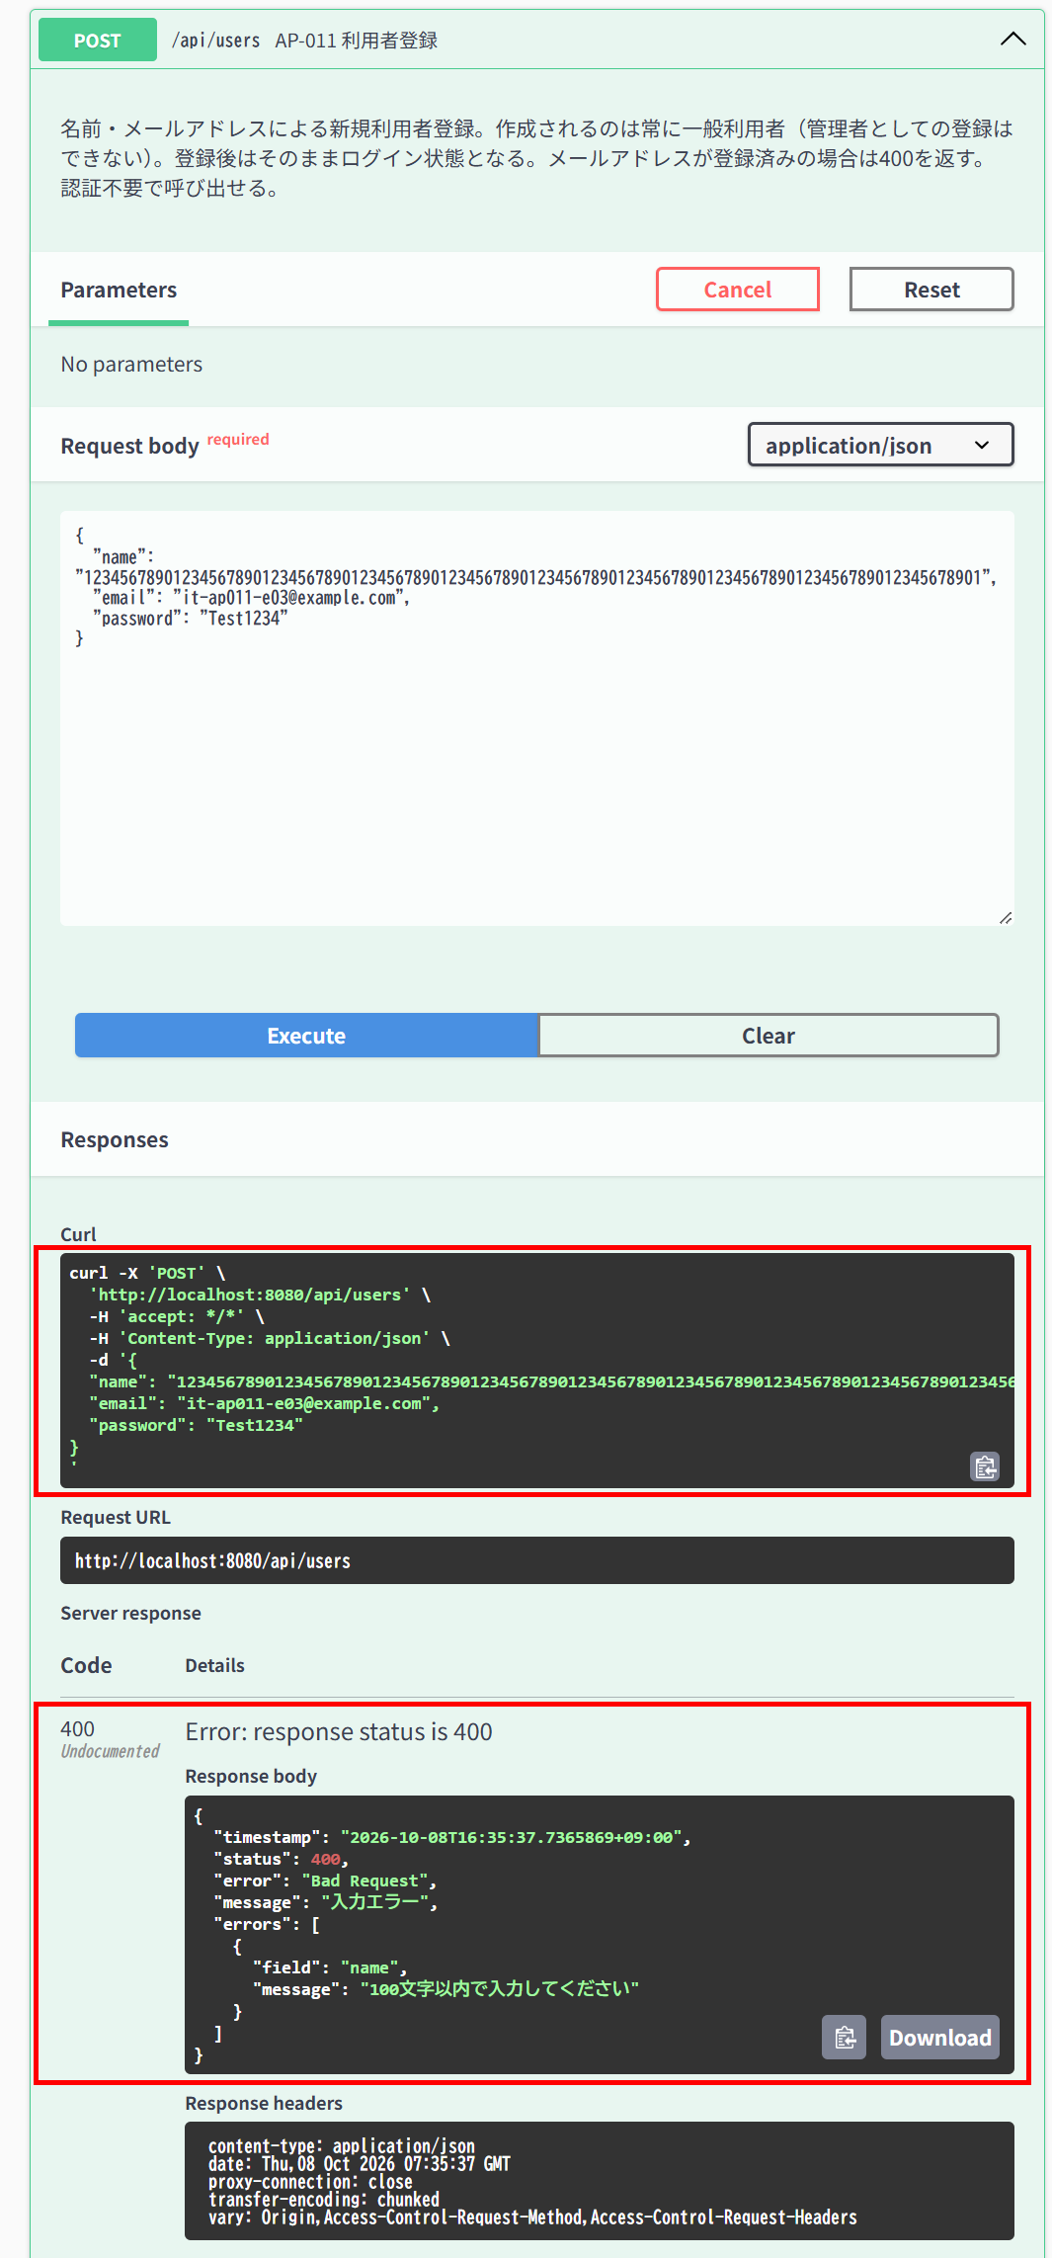

▼ データベースの確認結果：操作の前（SELECT文と結果を貼り付ける）
-- IT-AP011-E03 操作の前（2026-10-08 16:34:20 実行） mysql> SELECT * FROM users ORDER BY id; +----+------------------------------------------------------------------------------------------------------+---------------------------+--------------------------------------------------------------+-----------+---------------+---------------------+---------------------+ | id | name | email | password_hash | role_code | anonymized_at | created_at | updated_at | +----+------------------------------------------------------------------------------------------------------+---------------------------+--------------------------------------------------------------+-----------+---------------+---------------------+---------------------+ | 1 | 一般ユーザー | general@example.com | $2a$10$8Rn8vS9zkbWCMpHFdTrSveCAAUcB5T2srW0rYf.478IWwMuH3OTfO | 1 | NULL | 2026-10-07 15:29:59 | 2026-10-07 15:29:59 | | 2 | 管理者 | admin@example.com | $2a$10$8Rn8vS9zkbWCMpHFdTrSveCAAUcB5T2srW0rYf.478IWwMuH3OTfO | 2 | NULL | 2026-10-07 15:29:59 | 2026-10-07 15:29:59 | | 3 | 退会確認用ユーザー | withdraw-test@example.com | $2a$10$8Rn8vS9zkbWCMpHFdTrSveCAAUcB5T2srW0rYf.478IWwMuH3OTfO | 1 | NULL | 2026-10-07 15:29:59 | 2026-10-07 15:29:59 | | 4 | IT確認ユーザー1 | it-cmn-n02@example.com | $2a$10$PkP7hb/sv.UVnzLbda1UVOBVCvfZinm3mJLgGdNN87.kX8B8U/eCK | 1 | NULL | 2026-10-08 10:08:25 | 2026-10-08 10:08:25 | | 5 | IT確認ユーザー2

▼ データベースの確認結果：操作の後（SELECT文と結果を貼り付ける）
-- IT-AP011-E03 操作の後（2026-10-08 16:36:23 実行） mysql> SELECT * FROM users ORDER BY id; +----+------------------------------------------------------------------------------------------------------+---------------------------+--------------------------------------------------------------+-----------+---------------+---------------------+---------------------+ | id | name | email | password_hash | role_code | anonymized_at | created_at | updated_at | +----+------------------------------------------------------------------------------------------------------+---------------------------+--------------------------------------------------------------+-----------+---------------+---------------------+---------------------+ | 1 | 一般ユーザー | general@example.com | $2a$10$8Rn8vS9zkbWCMpHFdTrSveCAAUcB5T2srW0rYf.478IWwMuH3OTfO | 1 | NULL | 2026-10-07 15:29:59 | 2026-10-07 15:29:59 | | 2 | 管理者 | admin@example.com | $2a$10$8Rn8vS9zkbWCMpHFdTrSveCAAUcB5T2srW0rYf.478IWwMuH3OTfO | 2 | NULL | 2026-10-07 15:29:59 | 2026-10-07 15:29:59 | | 3 | 退会確認用ユーザー | withdraw-test@example.com | $2a$10$8Rn8vS9zkbWCMpHFdTrSveCAAUcB5T2srW0rYf.478IWwMuH3OTfO | 1 | NULL | 2026-10-07 15:29:59 | 2026-10-07 15:29:59 | | 4 | IT確認ユーザー1 | it-cmn-n02@example.com | $2a$10$PkP7hb/sv.UVnzLbda1UVOBVCvfZinm3mJLgGdNN87.kX8B8U/eCK | 1 | NULL | 2026-10-08 10:08:25 | 2026-10-08 10:08:25 | | 5 | IT確認ユーザー2

IT-AP011-E04 | 名前が見えない文字だけだと入力エラーになる
区分 | 異常系
前提 | 未登録のメールアドレス
操作・入力 | 名前をゼロ幅スペース（U+200B）1文字にして登録する
期待結果 | 400、errors[]にname（E-V-002）
期待結果（データベース） | usersの行数は変わらない
確認SQL | 【操作の前と後に実行し、結果が同じことを確認する】 SELECT * FROM users ORDER BY id;
▼ 画面キャプチャ（この下に貼り付ける）
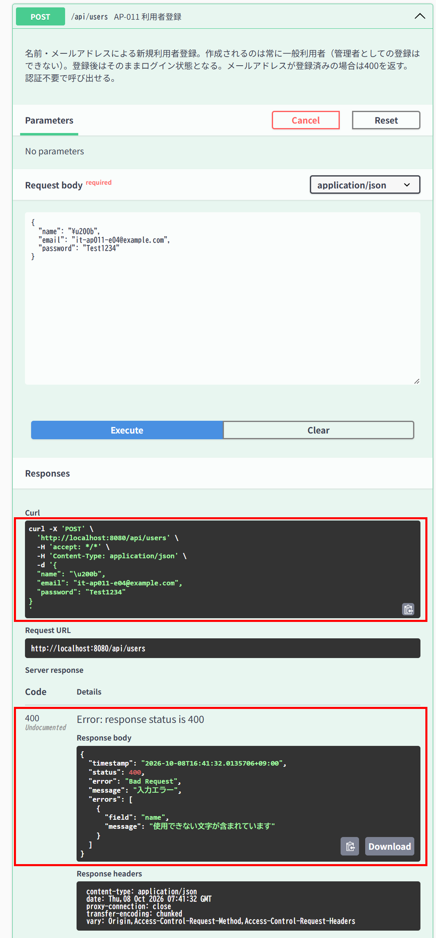

▼ データベースの確認結果：操作の前（SELECT文と結果を貼り付ける）
-- IT-AP011-E04 操作の前（2026-10-08 16:36:49 実行） mysql> SELECT * FROM users ORDER BY id; +----+------------------------------------------------------------------------------------------------------+---------------------------+--------------------------------------------------------------+-----------+---------------+---------------------+---------------------+ | id | name | email | password_hash | role_code | anonymized_at | created_at | updated_at | +----+------------------------------------------------------------------------------------------------------+---------------------------+--------------------------------------------------------------+-----------+---------------+---------------------+---------------------+ | 1 | 一般ユーザー | general@example.com | $2a$10$8Rn8vS9zkbWCMpHFdTrSveCAAUcB5T2srW0rYf.478IWwMuH3OTfO | 1 | NULL | 2026-10-07 15:29:59 | 2026-10-07 15:29:59 | | 2 | 管理者 | admin@example.com | $2a$10$8Rn8vS9zkbWCMpHFdTrSveCAAUcB5T2srW0rYf.478IWwMuH3OTfO | 2 | NULL | 2026-10-07 15:29:59 | 2026-10-07 15:29:59 | | 3 | 退会確認用ユーザー | withdraw-test@example.com | $2a$10$8Rn8vS9zkbWCMpHFdTrSveCAAUcB5T2srW0rYf.478IWwMuH3OTfO | 1 | NULL | 2026-10-07 15:29:59 | 2026-10-07 15:29:59 | | 4 | IT確認ユーザー1 | it-cmn-n02@example.com | $2a$10$PkP7hb/sv.UVnzLbda1UVOBVCvfZinm3mJLgGdNN87.kX8B8U/eCK | 1 | NULL | 2026-10-08 10:08:25 | 2026-10-08 10:08:25 | | 5 | IT確認ユーザー2

▼ データベースの確認結果：操作の後（SELECT文と結果を貼り付ける）
-- IT-AP011-E04 操作の後（2026-10-08 16:42:42 実行） mysql> SELECT * FROM users ORDER BY id; +----+------------------------------------------------------------------------------------------------------+---------------------------+--------------------------------------------------------------+-----------+---------------+---------------------+---------------------+ | id | name | email | password_hash | role_code | anonymized_at | created_at | updated_at | +----+------------------------------------------------------------------------------------------------------+---------------------------+--------------------------------------------------------------+-----------+---------------+---------------------+---------------------+ | 1 | 一般ユーザー | general@example.com | $2a$10$8Rn8vS9zkbWCMpHFdTrSveCAAUcB5T2srW0rYf.478IWwMuH3OTfO | 1 | NULL | 2026-10-07 15:29:59 | 2026-10-07 15:29:59 | | 2 | 管理者 | admin@example.com | $2a$10$8Rn8vS9zkbWCMpHFdTrSveCAAUcB5T2srW0rYf.478IWwMuH3OTfO | 2 | NULL | 2026-10-07 15:29:59 | 2026-10-07 15:29:59 | | 3 | 退会確認用ユーザー | withdraw-test@example.com | $2a$10$8Rn8vS9zkbWCMpHFdTrSveCAAUcB5T2srW0rYf.478IWwMuH3OTfO | 1 | NULL | 2026-10-07 15:29:59 | 2026-10-07 15:29:59 | | 4 | IT確認ユーザー1 | it-cmn-n02@example.com | $2a$10$PkP7hb/sv.UVnzLbda1UVOBVCvfZinm3mJLgGdNN87.kX8B8U/eCK | 1 | NULL | 2026-10-08 10:08:25 | 2026-10-08 10:08:25 | | 5 | IT確認ユーザー2

IT-AP011-E08 | パスワードが73文字だと入力エラーになる（上限超過）
区分 | 異常系
前提 | 未登録のメールアドレス
操作・入力 | 英字と数字を含む73文字のパスワードで登録する
期待結果 | 400、errors[]にpassword「パスワードは8文字以上72文字以下で、英字と数字をそれぞれ1文字以上含めてください」（E-V-025）
期待結果（データベース） | usersの行数は変わらない
確認SQL | 【操作の前と後に実行し、結果が同じことを確認する】 SELECT * FROM users ORDER BY id;
▼ 画面キャプチャ（この下に貼り付ける）
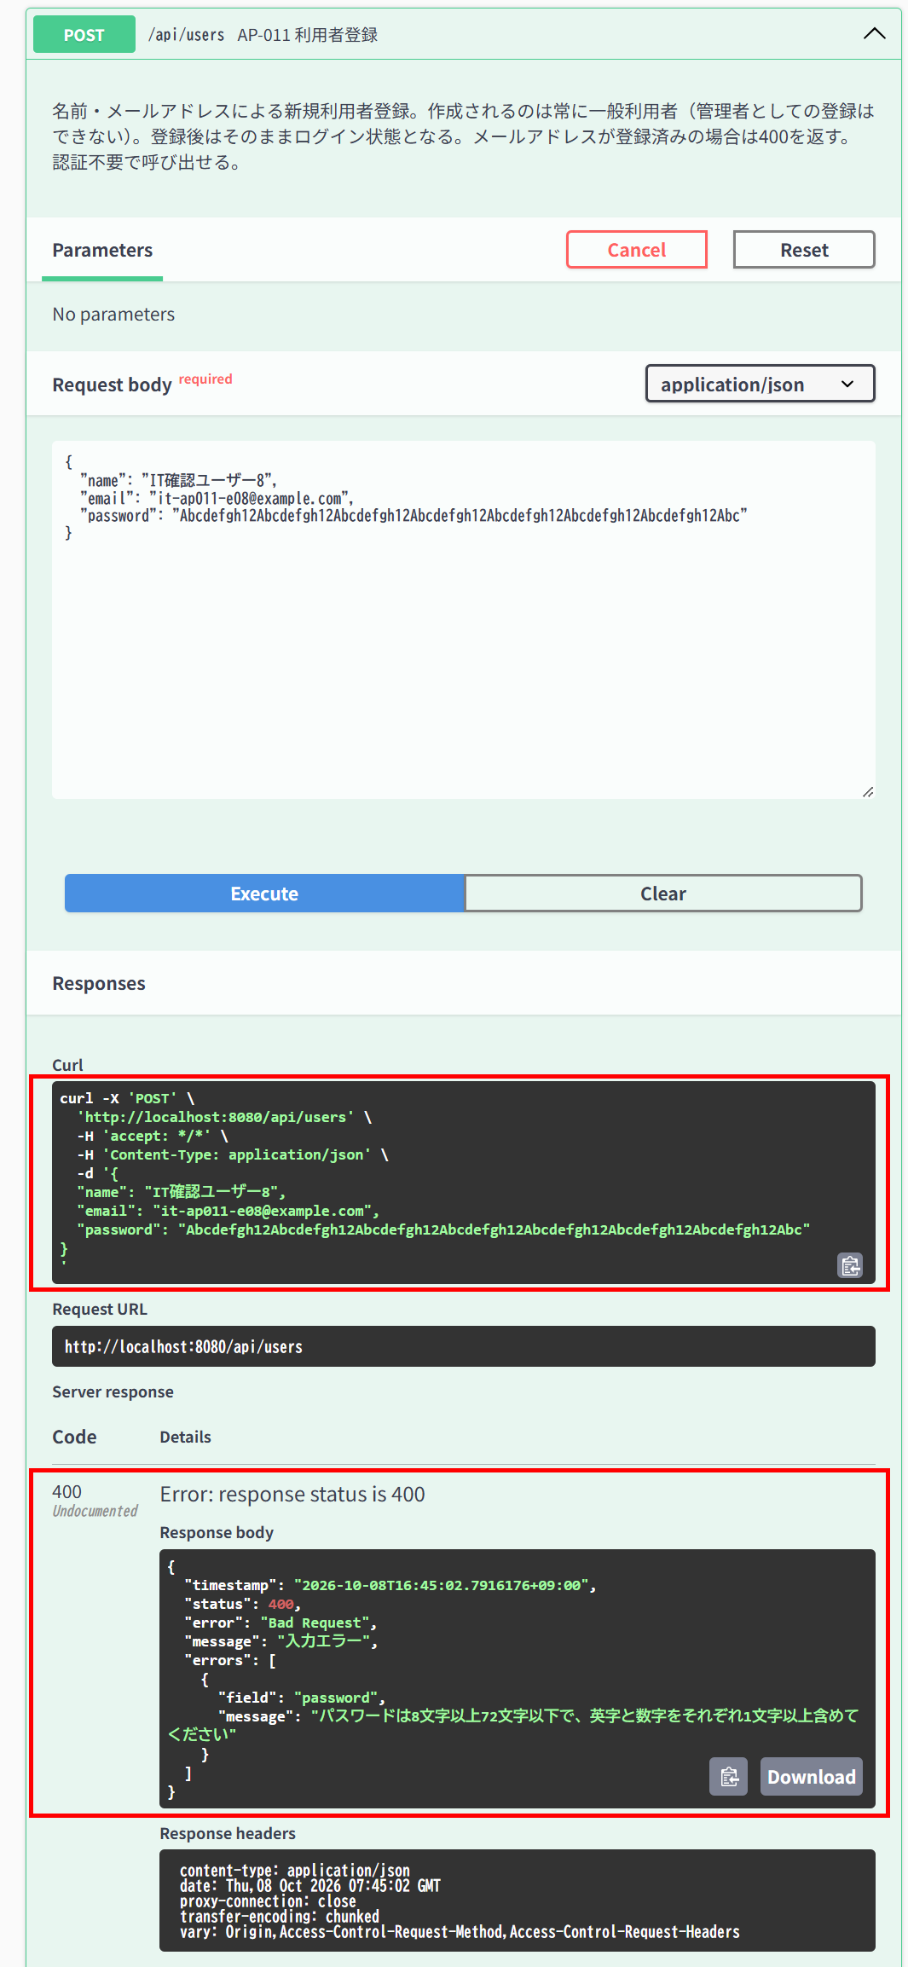

▼ データベースの確認結果：操作の前（SELECT文と結果を貼り付ける）
-- IT-AP011-E08 操作の前（2026-10-08 16:43:05 実行） mysql> SELECT * FROM users ORDER BY id; +----+------------------------------------------------------------------------------------------------------+---------------------------+--------------------------------------------------------------+-----------+---------------+---------------------+---------------------+ | id | name | email | password_hash | role_code | anonymized_at | created_at | updated_at | +----+------------------------------------------------------------------------------------------------------+---------------------------+--------------------------------------------------------------+-----------+---------------+---------------------+---------------------+ | 1 | 一般ユーザー | general@example.com | $2a$10$8Rn8vS9zkbWCMpHFdTrSveCAAUcB5T2srW0rYf.478IWwMuH3OTfO | 1 | NULL | 2026-10-07 15:29:59 | 2026-10-07 15:29:59 | | 2 | 管理者 | admin@example.com | $2a$10$8Rn8vS9zkbWCMpHFdTrSveCAAUcB5T2srW0rYf.478IWwMuH3OTfO | 2 | NULL | 2026-10-07 15:29:59 | 2026-10-07 15:29:59 | | 3 | 退会確認用ユーザー | withdraw-test@example.com | $2a$10$8Rn8vS9zkbWCMpHFdTrSveCAAUcB5T2srW0rYf.478IWwMuH3OTfO | 1 | NULL | 2026-10-07 15:29:59 | 2026-10-07 15:29:59 | | 4 | IT確認ユーザー1 | it-cmn-n02@example.com | $2a$10$PkP7hb/sv.UVnzLbda1UVOBVCvfZinm3mJLgGdNN87.kX8B8U/eCK | 1 | NULL | 2026-10-08 10:08:25 | 2026-10-08 10:08:25 | | 5 | IT確認ユーザー2

▼ データベースの確認結果：操作の後（SELECT文と結果を貼り付ける）
-- IT-AP011-E08 操作の後（2026-10-08 16:46:48 実行） mysql> SELECT * FROM users ORDER BY id; +----+------------------------------------------------------------------------------------------------------+---------------------------+--------------------------------------------------------------+-----------+---------------+---------------------+---------------------+ | id | name | email | password_hash | role_code | anonymized_at | created_at | updated_at | +----+------------------------------------------------------------------------------------------------------+---------------------------+--------------------------------------------------------------+-----------+---------------+---------------------+---------------------+ | 1 | 一般ユーザー | general@example.com | $2a$10$8Rn8vS9zkbWCMpHFdTrSveCAAUcB5T2srW0rYf.478IWwMuH3OTfO | 1 | NULL | 2026-10-07 15:29:59 | 2026-10-07 15:29:59 | | 2 | 管理者 | admin@example.com | $2a$10$8Rn8vS9zkbWCMpHFdTrSveCAAUcB5T2srW0rYf.478IWwMuH3OTfO | 2 | NULL | 2026-10-07 15:29:59 | 2026-10-07 15:29:59 | | 3 | 退会確認用ユーザー | withdraw-test@example.com | $2a$10$8Rn8vS9zkbWCMpHFdTrSveCAAUcB5T2srW0rYf.478IWwMuH3OTfO | 1 | NULL | 2026-10-07 15:29:59 | 2026-10-07 15:29:59 | | 4 | IT確認ユーザー1 | it-cmn-n02@example.com | $2a$10$PkP7hb/sv.UVnzLbda1UVOBVCvfZinm3mJLgGdNN87.kX8B8U/eCK | 1 | NULL | 2026-10-08 10:08:25 | 2026-10-08 10:08:25 | | 5 | IT確認ユーザー2

IT-AP011-E09 | パスワードが未入力だと入力エラーになる
区分 | 異常系
前提 | 未登録のメールアドレス
操作・入力 | passwordを指定せずに登録する
期待結果 | 400、errors[]にpassword「パスワードは8文字以上72文字以下で、英字と数字をそれぞれ1文字以上含めてください」（E-V-025）
期待結果（データベース） | usersの行数は変わらない
確認SQL | 【操作の前と後に実行し、結果が同じことを確認する】 SELECT * FROM users ORDER BY id;
▼ 画面キャプチャ（この下に貼り付ける）
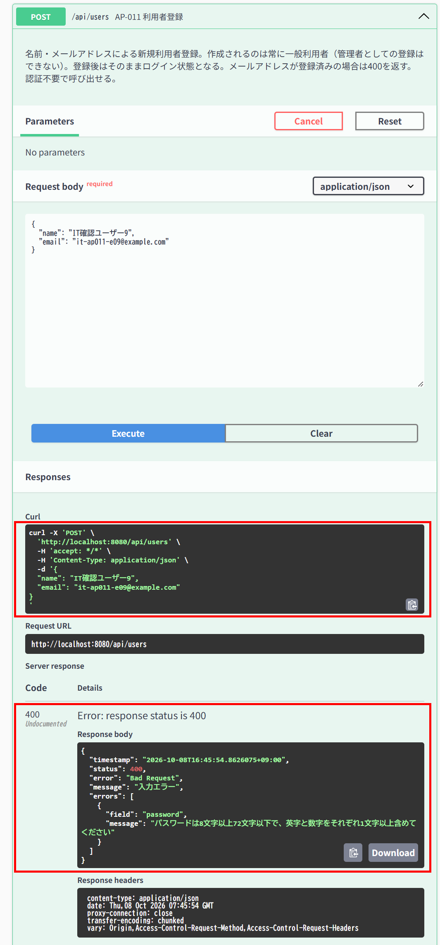

▼ データベースの確認結果：操作の前（SELECT文と結果を貼り付ける）
-- IT-AP011-E09 操作の前（2026-10-08 16:43:05 実行。IT-AP011-E08と続けて実施したため、E08の操作の前に取得したもの） mysql> SELECT * FROM users ORDER BY id; +----+------------------------------------------------------------------------------------------------------+---------------------------+--------------------------------------------------------------+-----------+---------------+---------------------+---------------------+ | id | name | email | password_hash | role_code | anonymized_at | created_at | updated_at | +----+------------------------------------------------------------------------------------------------------+---------------------------+--------------------------------------------------------------+-----------+---------------+---------------------+---------------------+ | 1 | 一般ユーザー | general@example.com | $2a$10$8Rn8vS9zkbWCMpHFdTrSveCAAUcB5T2srW0rYf.478IWwMuH3OTfO | 1 | NULL | 2026-10-07 15:29:59 | 2026-10-07 15:29:59 | | 2 | 管理者 | admin@example.com | $2a$10$8Rn8vS9zkbWCMpHFdTrSveCAAUcB5T2srW0rYf.478IWwMuH3OTfO | 2 | NULL | 2026-10-07 15:29:59 | 2026-10-07 15:29:59 | | 3 | 退会確認用ユーザー | withdraw-test@example.com | $2a$10$8Rn8vS9zkbWCMpHFdTrSveCAAUcB5T2srW0rYf.478IWwMuH3OTfO | 1 | NULL | 2026-10-07 15:29:59 | 2026-10-07 15:29:59 | | 4 | IT確認ユーザー1 | it-cmn-n02@example.com | $2a$10$PkP7hb/sv.UVnzLbda1UVOBVCvfZinm3mJLgGdNN87.kX8B8U/eCK | 1 | NULL | 2026-10-08 10:08:25 | 202

▼ データベースの確認結果：操作の後（SELECT文と結果を貼り付ける）
-- IT-AP011-E09 操作の後（2026-10-08 16:46:48 実行。IT-AP011-E08と続けて実施したため、E09の操作の後に取得したもの） mysql> SELECT * FROM users ORDER BY id; +----+------------------------------------------------------------------------------------------------------+---------------------------+--------------------------------------------------------------+-----------+---------------+---------------------+---------------------+ | id | name | email | password_hash | role_code | anonymized_at | created_at | updated_at | +----+------------------------------------------------------------------------------------------------------+---------------------------+--------------------------------------------------------------+-----------+---------------+---------------------+---------------------+ | 1 | 一般ユーザー | general@example.com | $2a$10$8Rn8vS9zkbWCMpHFdTrSveCAAUcB5T2srW0rYf.478IWwMuH3OTfO | 1 | NULL | 2026-10-07 15:29:59 | 2026-10-07 15:29:59 | | 2 | 管理者 | admin@example.com | $2a$10$8Rn8vS9zkbWCMpHFdTrSveCAAUcB5T2srW0rYf.478IWwMuH3OTfO | 2 | NULL | 2026-10-07 15:29:59 | 2026-10-07 15:29:59 | | 3 | 退会確認用ユーザー | withdraw-test@example.com | $2a$10$8Rn8vS9zkbWCMpHFdTrSveCAAUcB5T2srW0rYf.478IWwMuH3OTfO | 1 | NULL | 2026-10-07 15:29:59 | 2026-10-07 15:29:59 | | 4 | IT確認ユーザー1 | it-cmn-n02@example.com | $2a$10$PkP7hb/sv.UVnzLbda1UVOBVCvfZinm3mJLgGdNN87.kX8B8U/eCK | 1 | NULL | 2026-10-08 10:08:25 | 202

AP-012
AP-012 パスワード変更 PUT /api/my/password
← 目次へ戻る

IT-AP012-E03 | 新しいパスワードが条件を満たさないと入力エラーになる
区分 | 異常系
前提 | TD-00
操作・入力 | 一般ユーザー（ID=1）でnewPasswordをShort1にして送る
期待結果 | 400、errors[]にnewPassword（E-V-027）
期待結果（データベース） | ID=1のusers.password_hashは変更されない
確認SQL | 【操作の前と後に実行し、結果が同じことを確認する】 SELECT * FROM users ORDER BY id;
▼ 画面キャプチャ（この下に貼り付ける）
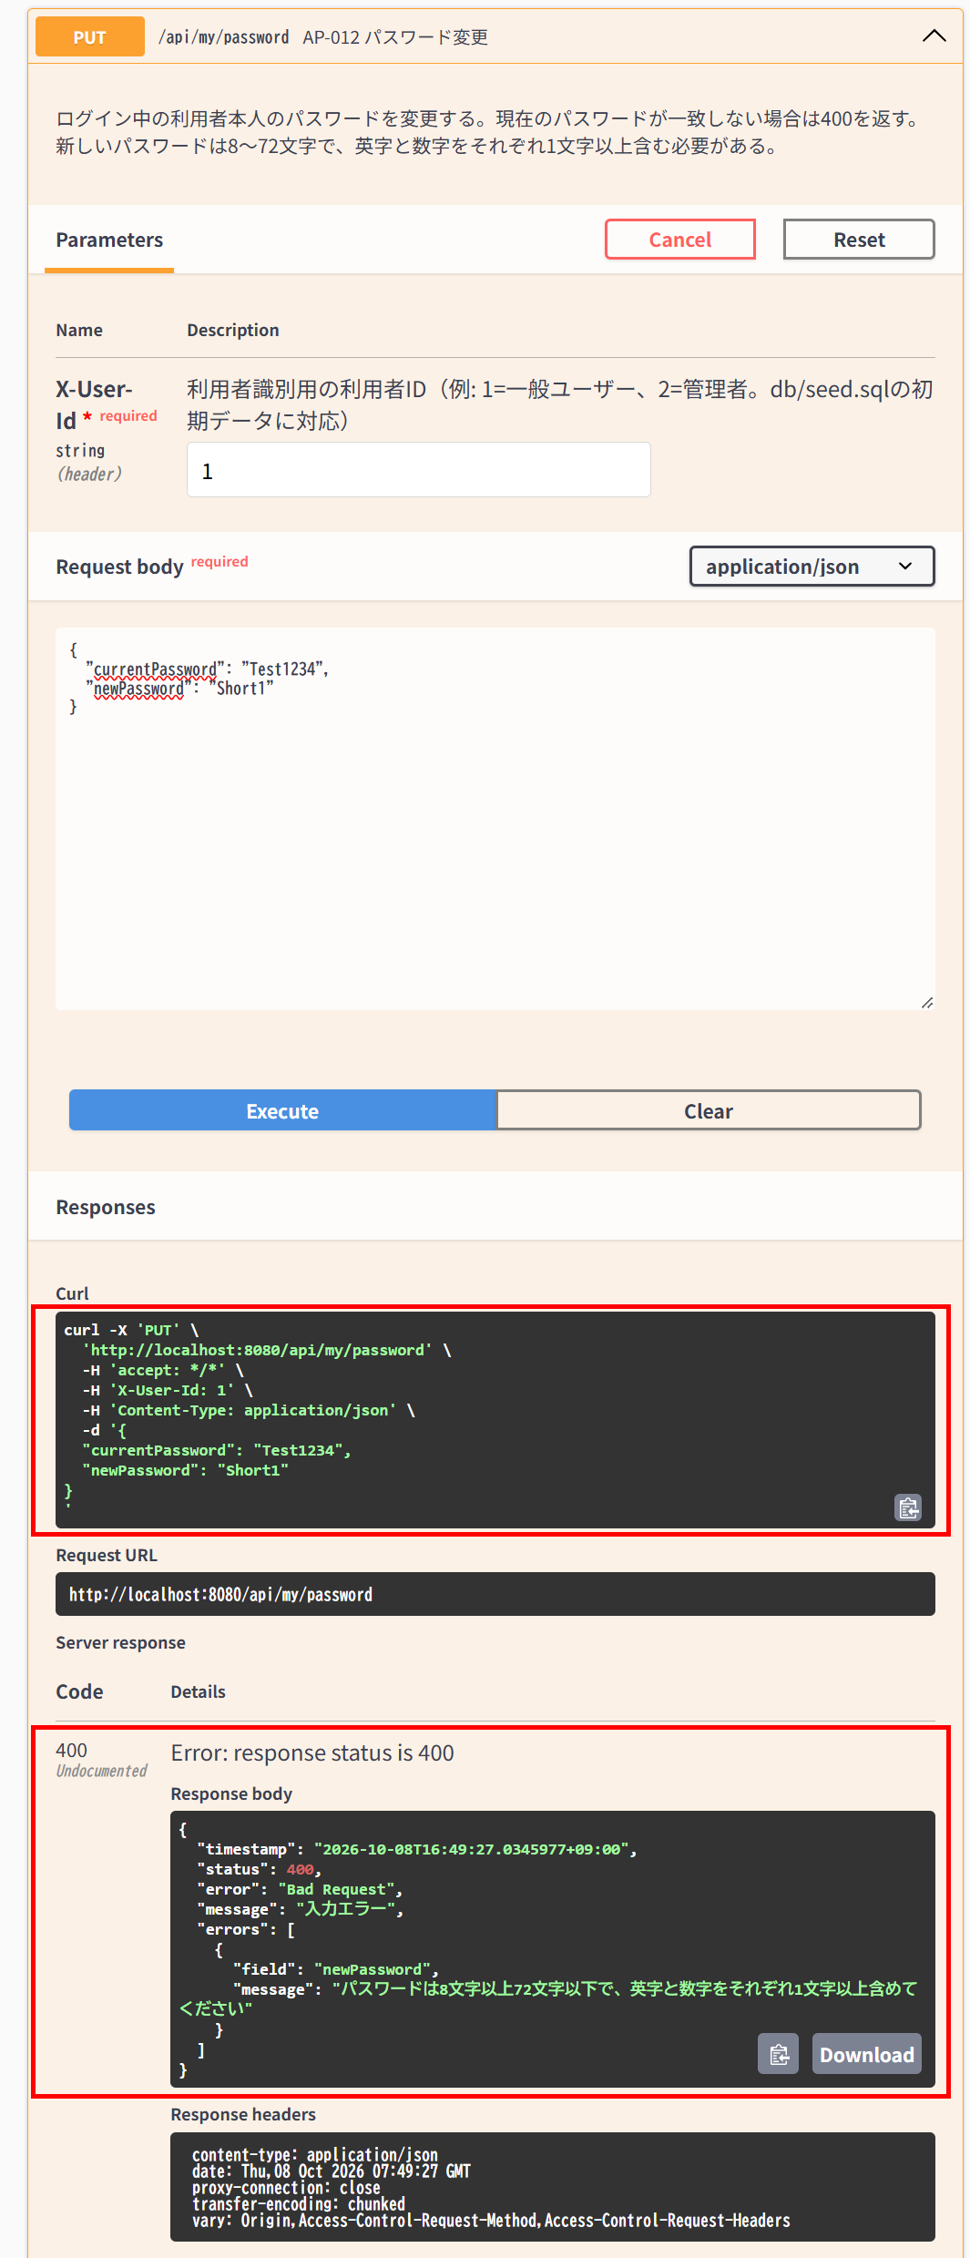

▼ データベースの確認結果：操作の前（SELECT文と結果を貼り付ける）
-- IT-AP012-E03 操作の前（2026-10-08 16:47:21 実行） mysql> SELECT * FROM users ORDER BY id; +----+------------------------------------------------------------------------------------------------------+---------------------------+--------------------------------------------------------------+-----------+---------------+---------------------+---------------------+ | id | name | email | password_hash | role_code | anonymized_at | created_at | updated_at | +----+------------------------------------------------------------------------------------------------------+---------------------------+--------------------------------------------------------------+-----------+---------------+---------------------+---------------------+ | 1 | 一般ユーザー | general@example.com | $2a$10$8Rn8vS9zkbWCMpHFdTrSveCAAUcB5T2srW0rYf.478IWwMuH3OTfO | 1 | NULL | 2026-10-07 15:29:59 | 2026-10-07 15:29:59 | | 2 | 管理者 | admin@example.com | $2a$10$8Rn8vS9zkbWCMpHFdTrSveCAAUcB5T2srW0rYf.478IWwMuH3OTfO | 2 | NULL | 2026-10-07 15:29:59 | 2026-10-07 15:29:59 | | 3 | 退会確認用ユーザー | withdraw-test@example.com | $2a$10$8Rn8vS9zkbWCMpHFdTrSveCAAUcB5T2srW0rYf.478IWwMuH3OTfO | 1 | NULL | 2026-10-07 15:29:59 | 2026-10-07 15:29:59 | | 4 | IT確認ユーザー1 | it-cmn-n02@example.com | $2a$10$PkP7hb/sv.UVnzLbda1UVOBVCvfZinm3mJLgGdNN87.kX8B8U/eCK | 1 | NULL | 2026-10-08 10:08:25 | 2026-10-08 10:08:25 | | 5 | IT確認ユーザー2

▼ データベースの確認結果：操作の後（SELECT文と結果を貼り付ける）
-- IT-AP012-E03 操作の後（2026-10-08 16:50:52 実行） mysql> SELECT * FROM users ORDER BY id; +----+------------------------------------------------------------------------------------------------------+---------------------------+--------------------------------------------------------------+-----------+---------------+---------------------+---------------------+ | id | name | email | password_hash | role_code | anonymized_at | created_at | updated_at | +----+------------------------------------------------------------------------------------------------------+---------------------------+--------------------------------------------------------------+-----------+---------------+---------------------+---------------------+ | 1 | 一般ユーザー | general@example.com | $2a$10$8Rn8vS9zkbWCMpHFdTrSveCAAUcB5T2srW0rYf.478IWwMuH3OTfO | 1 | NULL | 2026-10-07 15:29:59 | 2026-10-07 15:29:59 | | 2 | 管理者 | admin@example.com | $2a$10$8Rn8vS9zkbWCMpHFdTrSveCAAUcB5T2srW0rYf.478IWwMuH3OTfO | 2 | NULL | 2026-10-07 15:29:59 | 2026-10-07 15:29:59 | | 3 | 退会確認用ユーザー | withdraw-test@example.com | $2a$10$8Rn8vS9zkbWCMpHFdTrSveCAAUcB5T2srW0rYf.478IWwMuH3OTfO | 1 | NULL | 2026-10-07 15:29:59 | 2026-10-07 15:29:59 | | 4 | IT確認ユーザー1 | it-cmn-n02@example.com | $2a$10$PkP7hb/sv.UVnzLbda1UVOBVCvfZinm3mJLgGdNN87.kX8B8U/eCK | 1 | NULL | 2026-10-08 10:08:25 | 2026-10-08 10:08:25 | | 5 | IT確認ユーザー2

IT-AP012-E04 | 現在のパスワードが未入力だと入力エラーになる
区分 | 異常系
前提 | TD-00
操作・入力 | 一般ユーザー（ID=1）でcurrentPasswordを指定せずに送る
期待結果 | 400、errors[]にcurrentPassword「現在のパスワードを入力してください」（E-V-026）
期待結果（データベース） | ID=1のusers.password_hashは変更されない
確認SQL | 【操作の前と後に実行し、結果が同じことを確認する】 SELECT * FROM users ORDER BY id;
▼ 画面キャプチャ（この下に貼り付ける）
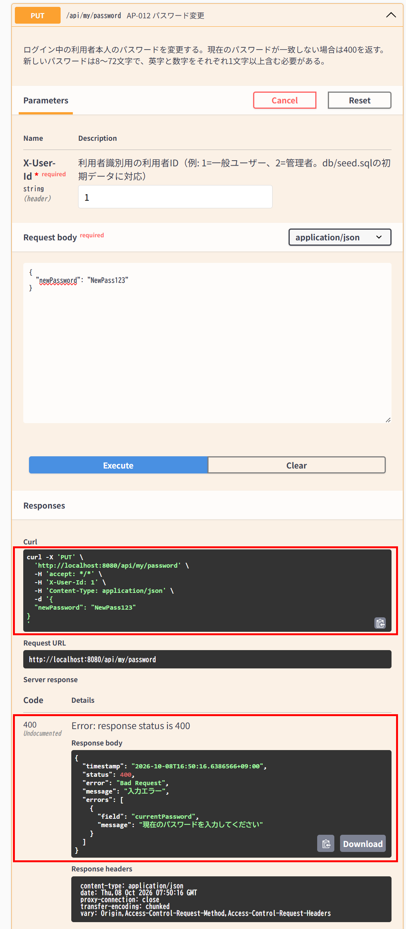

▼ データベースの確認結果：操作の前（SELECT文と結果を貼り付ける）
-- IT-AP012-E04 操作の前（2026-10-08 16:47:21 実行。IT-AP012-E03と続けて実施したため、E03の操作の前に取得したもの） mysql> SELECT * FROM users ORDER BY id; +----+------------------------------------------------------------------------------------------------------+---------------------------+--------------------------------------------------------------+-----------+---------------+---------------------+---------------------+ | id | name | email | password_hash | role_code | anonymized_at | created_at | updated_at | +----+------------------------------------------------------------------------------------------------------+---------------------------+--------------------------------------------------------------+-----------+---------------+---------------------+---------------------+ | 1 | 一般ユーザー | general@example.com | $2a$10$8Rn8vS9zkbWCMpHFdTrSveCAAUcB5T2srW0rYf.478IWwMuH3OTfO | 1 | NULL | 2026-10-07 15:29:59 | 2026-10-07 15:29:59 | | 2 | 管理者 | admin@example.com | $2a$10$8Rn8vS9zkbWCMpHFdTrSveCAAUcB5T2srW0rYf.478IWwMuH3OTfO | 2 | NULL | 2026-10-07 15:29:59 | 2026-10-07 15:29:59 | | 3 | 退会確認用ユーザー | withdraw-test@example.com | $2a$10$8Rn8vS9zkbWCMpHFdTrSveCAAUcB5T2srW0rYf.478IWwMuH3OTfO | 1 | NULL | 2026-10-07 15:29:59 | 2026-10-07 15:29:59 | | 4 | IT確認ユーザー1 | it-cmn-n02@example.com | $2a$10$PkP7hb/sv.UVnzLbda1UVOBVCvfZinm3mJLgGdNN87.kX8B8U/eCK | 1 | NULL | 2026-10-08 10:08:25 | 202

▼ データベースの確認結果：操作の後（SELECT文と結果を貼り付ける）
-- IT-AP012-E04 操作の後（2026-10-08 16:50:52 実行。IT-AP012-E03と続けて実施したため、E04の操作の後に取得したもの） mysql> SELECT * FROM users ORDER BY id; +----+------------------------------------------------------------------------------------------------------+---------------------------+--------------------------------------------------------------+-----------+---------------+---------------------+---------------------+ | id | name | email | password_hash | role_code | anonymized_at | created_at | updated_at | +----+------------------------------------------------------------------------------------------------------+---------------------------+--------------------------------------------------------------+-----------+---------------+---------------------+---------------------+ | 1 | 一般ユーザー | general@example.com | $2a$10$8Rn8vS9zkbWCMpHFdTrSveCAAUcB5T2srW0rYf.478IWwMuH3OTfO | 1 | NULL | 2026-10-07 15:29:59 | 2026-10-07 15:29:59 | | 2 | 管理者 | admin@example.com | $2a$10$8Rn8vS9zkbWCMpHFdTrSveCAAUcB5T2srW0rYf.478IWwMuH3OTfO | 2 | NULL | 2026-10-07 15:29:59 | 2026-10-07 15:29:59 | | 3 | 退会確認用ユーザー | withdraw-test@example.com | $2a$10$8Rn8vS9zkbWCMpHFdTrSveCAAUcB5T2srW0rYf.478IWwMuH3OTfO | 1 | NULL | 2026-10-07 15:29:59 | 2026-10-07 15:29:59 | | 4 | IT確認ユーザー1 | it-cmn-n02@example.com | $2a$10$PkP7hb/sv.UVnzLbda1UVOBVCvfZinm3mJLgGdNN87.kX8B8U/eCK | 1 | NULL | 2026-10-08 10:08:25 | 202

AP-014
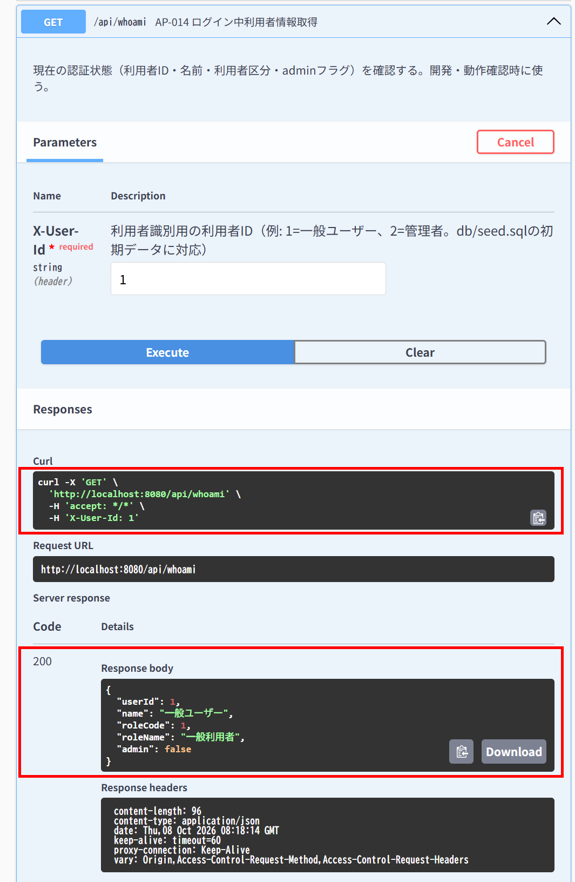
AP-014 ログイン中利用者情報取得 GET /api/whoami
← 目次へ戻る

IT-AP014-N02 | 一般利用者の情報が返る
区分 | 正常系
前提 | TD-00
操作・入力 | 一般ユーザー（ID=1）で呼ぶ
期待結果 | 200、userId=1、roleCode=1、admin=false
期待結果（データベース） | -（参照のみ）
▼ 画面キャプチャ（この下に貼り付ける）

AP-020
AP-020 イベント一覧取得 GET /api/events
← 目次へ戻る

IT-AP020-N03 | status=openで受付中のイベントだけが返る
区分 | 正常系
前提 | TD-00、TD-03
操作・入力 | 一般ユーザー（ID=1）で?status=openを指定する
期待結果 | 200。全要素のopenがtrue。TD-03（締切済）は含まれない
期待結果（データベース） | -（参照のみ）
▼ 画面キャプチャ（この下に貼り付ける）
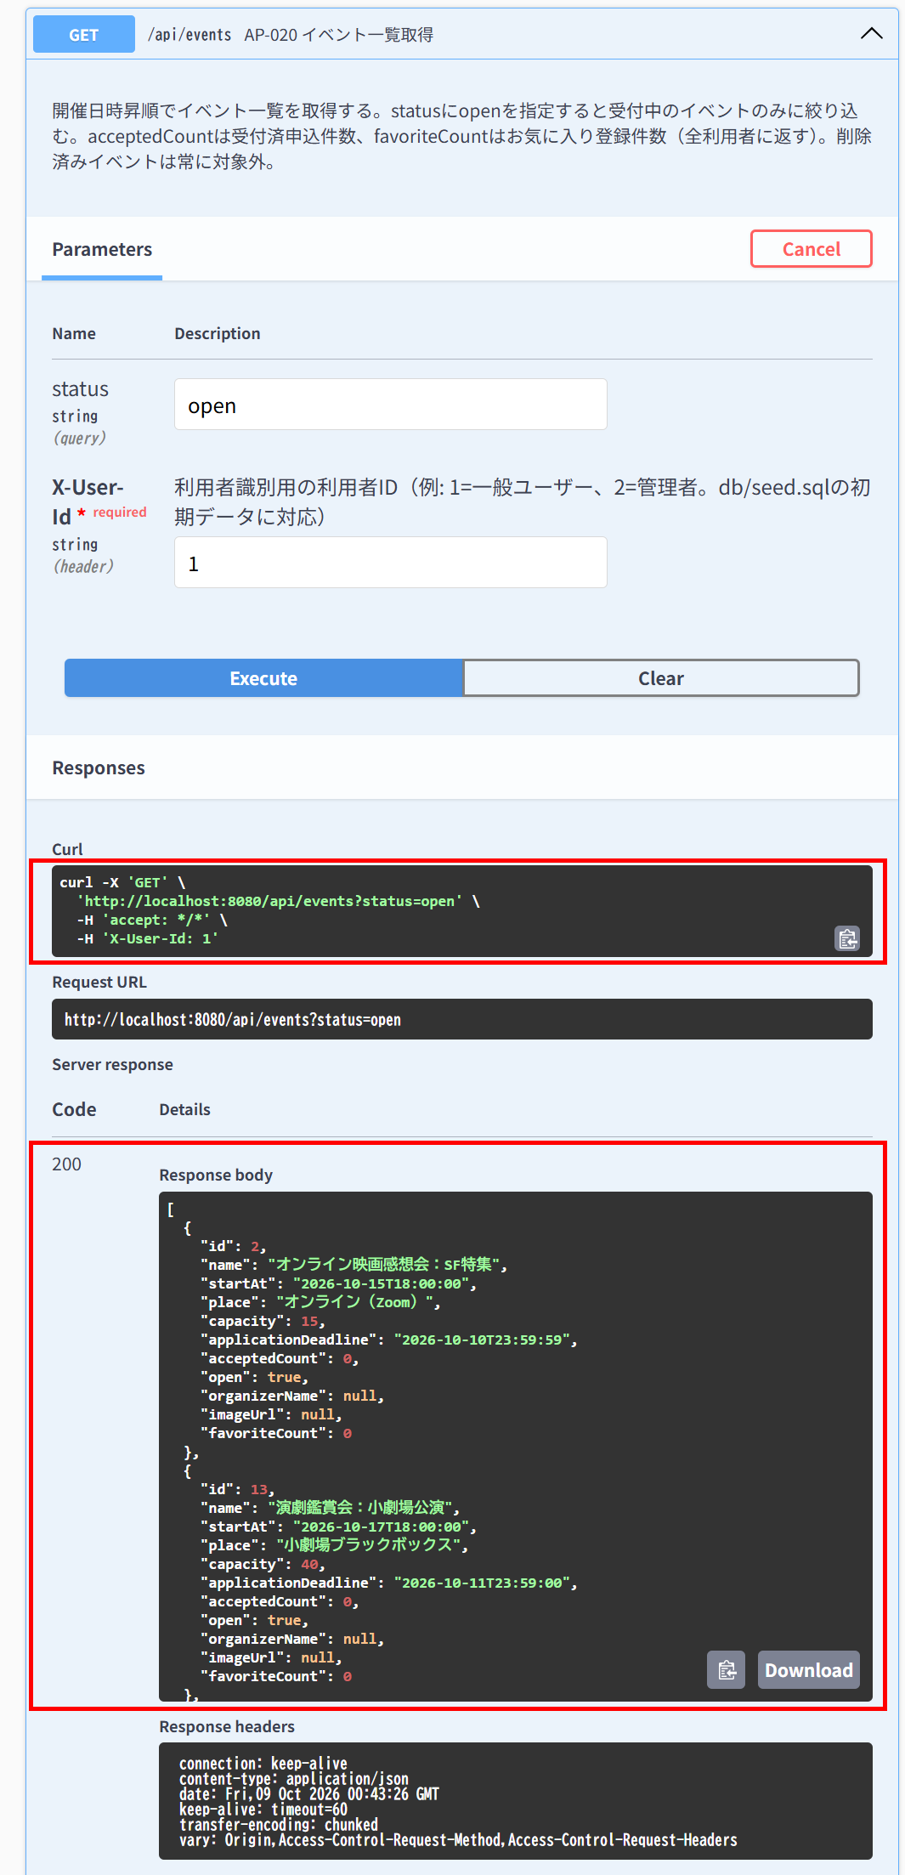

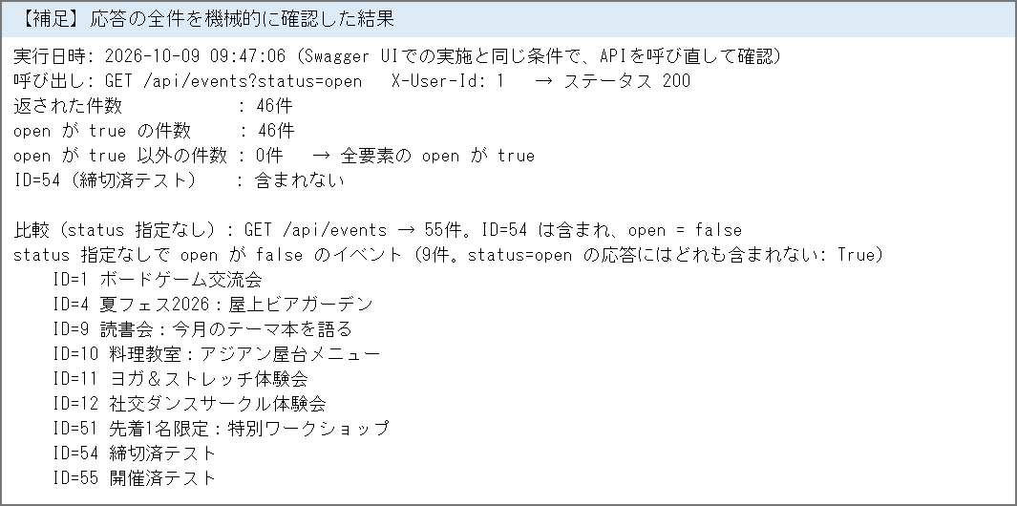

IT-AP020-N04 | 削除済みのイベントは一覧に含まれない
区分 | 正常系
前提 | 削除済みのイベントがある
操作・入力 | 一般ユーザー（ID=1）で呼ぶ（status指定なし）
期待結果 | 200。削除済みのイベントは含まれない
期待結果（データベース） | -（参照のみ）
▼ 画面キャプチャ（この下に貼り付ける）
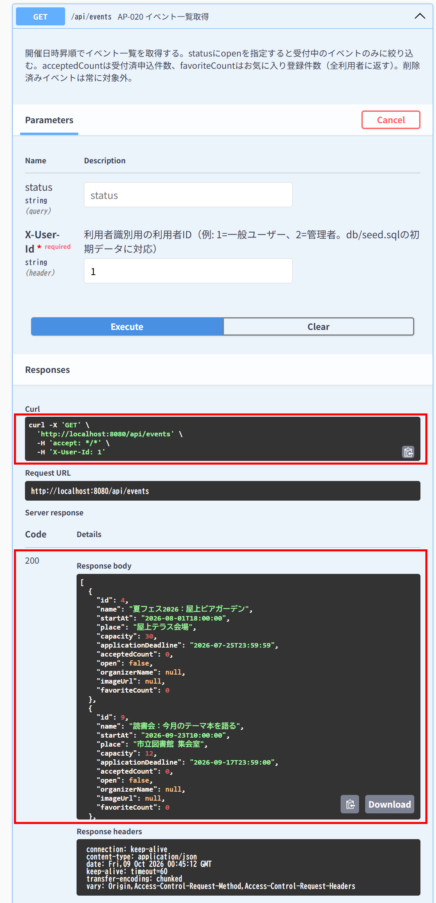

IT-AP020-N05 | 削除済みのイベントはstatus=openでも含まれない
区分 | 正常系
前提 | 削除済みのイベントがある
操作・入力 | 一般ユーザー（ID=1）で?status=openを指定する
期待結果 | 200。削除済みのイベントは含まれない
期待結果（データベース） | -（参照のみ）
▼ 画面キャプチャ（この下に貼り付ける）

AP-021
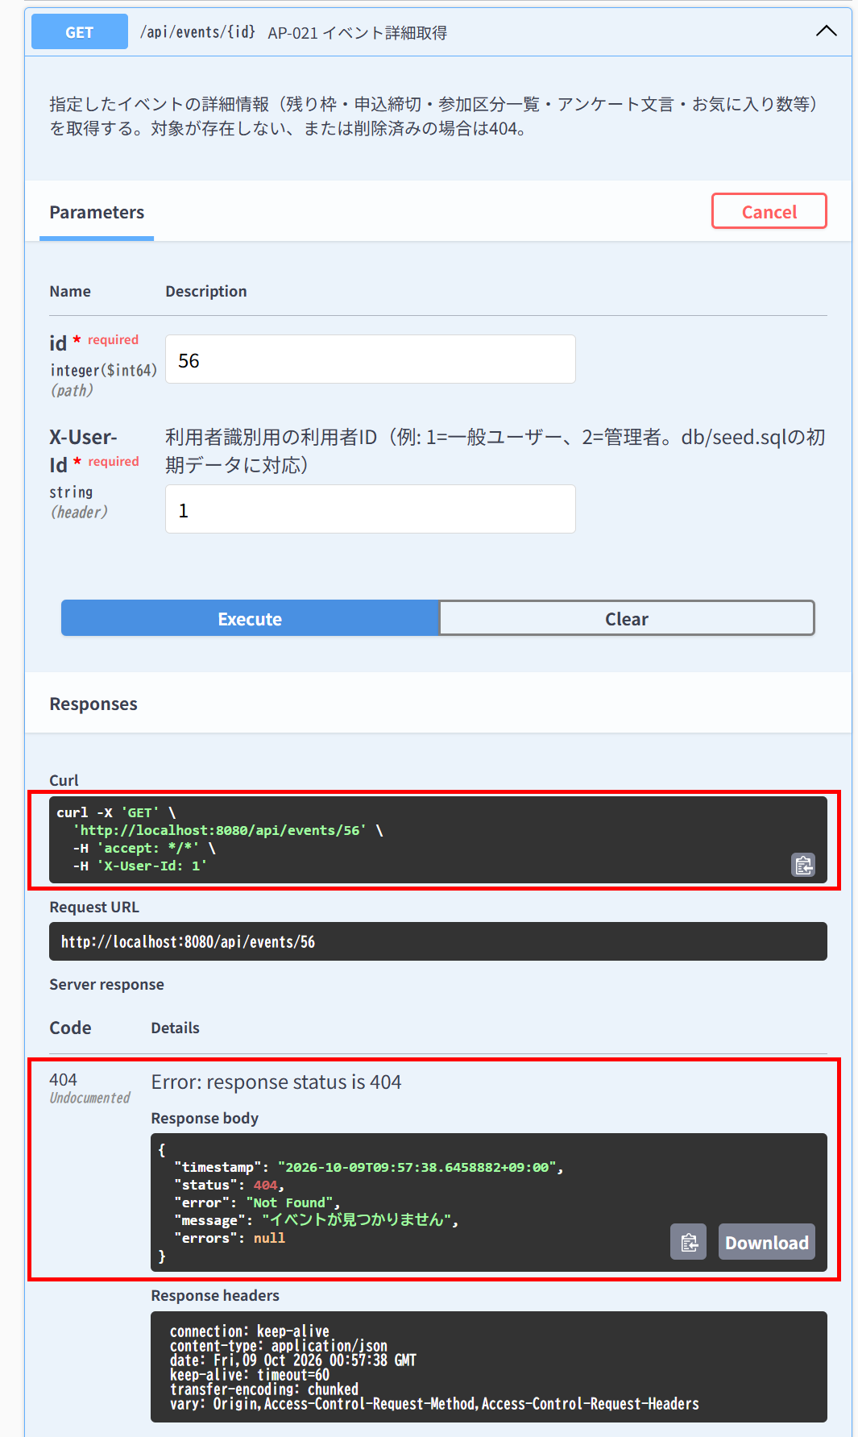
AP-021 イベント詳細取得 GET /api/events/{id}
← 目次へ戻る

IT-AP021-N02 | 参加区分の無いイベントはticketTypesが空で返る
区分 | 正常系
前提 | TD-02
操作・入力 | 一般ユーザー（ID=1）でTD-02のIDを指定する
期待結果 | 200。ticketTypesが空の配列
期待結果（データベース） | -（参照のみ）
▼ 画面キャプチャ（この下に貼り付ける）
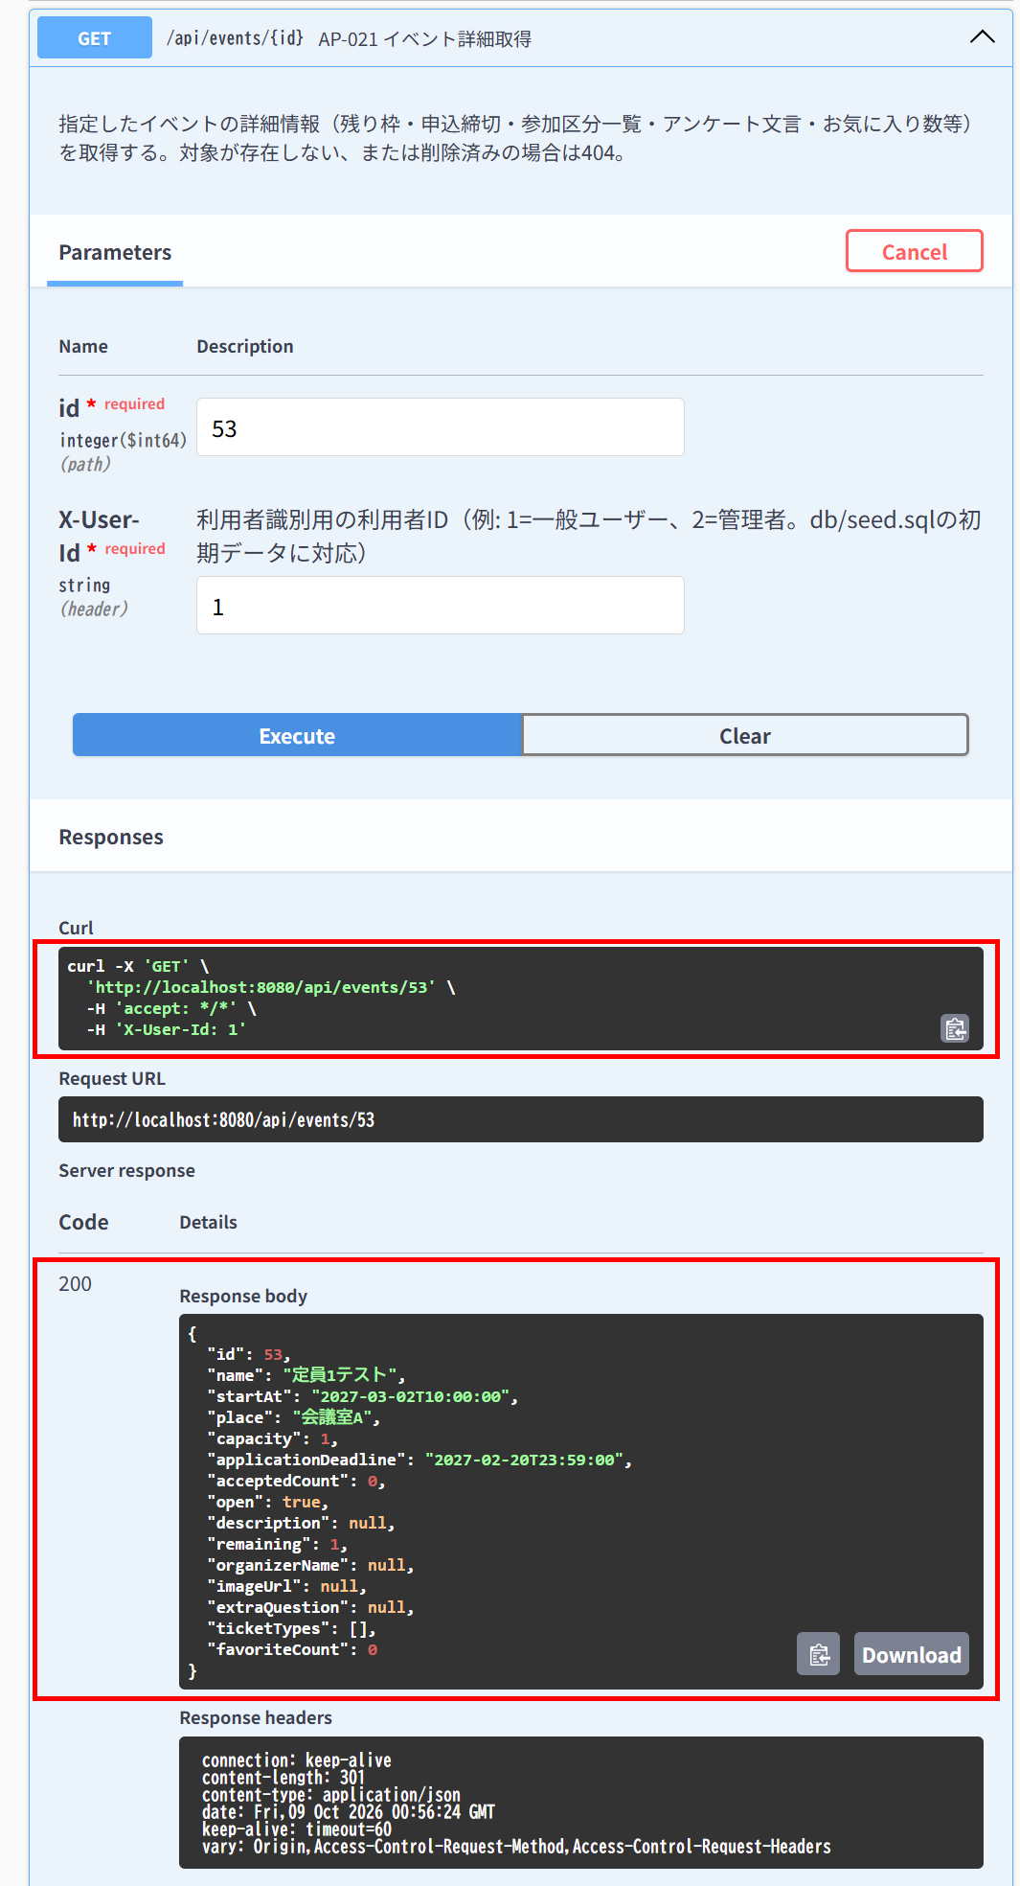

IT-AP021-E01 | 存在しないイベントは取得できない
区分 | 異常系
前提 | -
操作・入力 | 一般ユーザー（ID=1）でGET /api/events/99999
期待結果 | 404「イベントが見つかりません」（E-B-001）
期待結果（データベース） | -（参照のみ）
▼ 画面キャプチャ（この下に貼り付ける）


IT-AP021-E02 | 削除済みのイベントは取得できない
区分 | 異常系
前提 | 削除済みのイベントがある
操作・入力 | 一般ユーザー（ID=1）で削除済みのイベントのIDを指定する
期待結果 | 404「イベントが見つかりません」（E-B-001）
期待結果（データベース） | -（参照のみ）
▼ 画面キャプチャ（この下に貼り付ける）

AP-030
AP-030 イベント申込 POST /api/applications
← 目次へ戻る

IT-AP030-N03 | 定員に達しているイベントに申し込むとキャンセル待ちになる
区分 | 正常系
前提 | TD-02に一般ユーザーが受付済で申込済み
操作・入力 | TD-05の利用者で{"eventId": TD-02のID}
期待結果 | 201、statusCode=2、statusName=「キャンセル待ち」
期待結果（データベース） | 追加された行のstatus_code=2。先に申し込んだ行のstatus_codeは1のまま
確認SQL | 【操作の前と後に実行し、期待結果のとおりであることを確認する】 SELECT id, event_id, user_id, ticket_type_id, status_code, extra_answer, checked_in_at, updated_at FROM applications ORDER BY id;
▼ 画面キャプチャ（この下に貼り付ける）
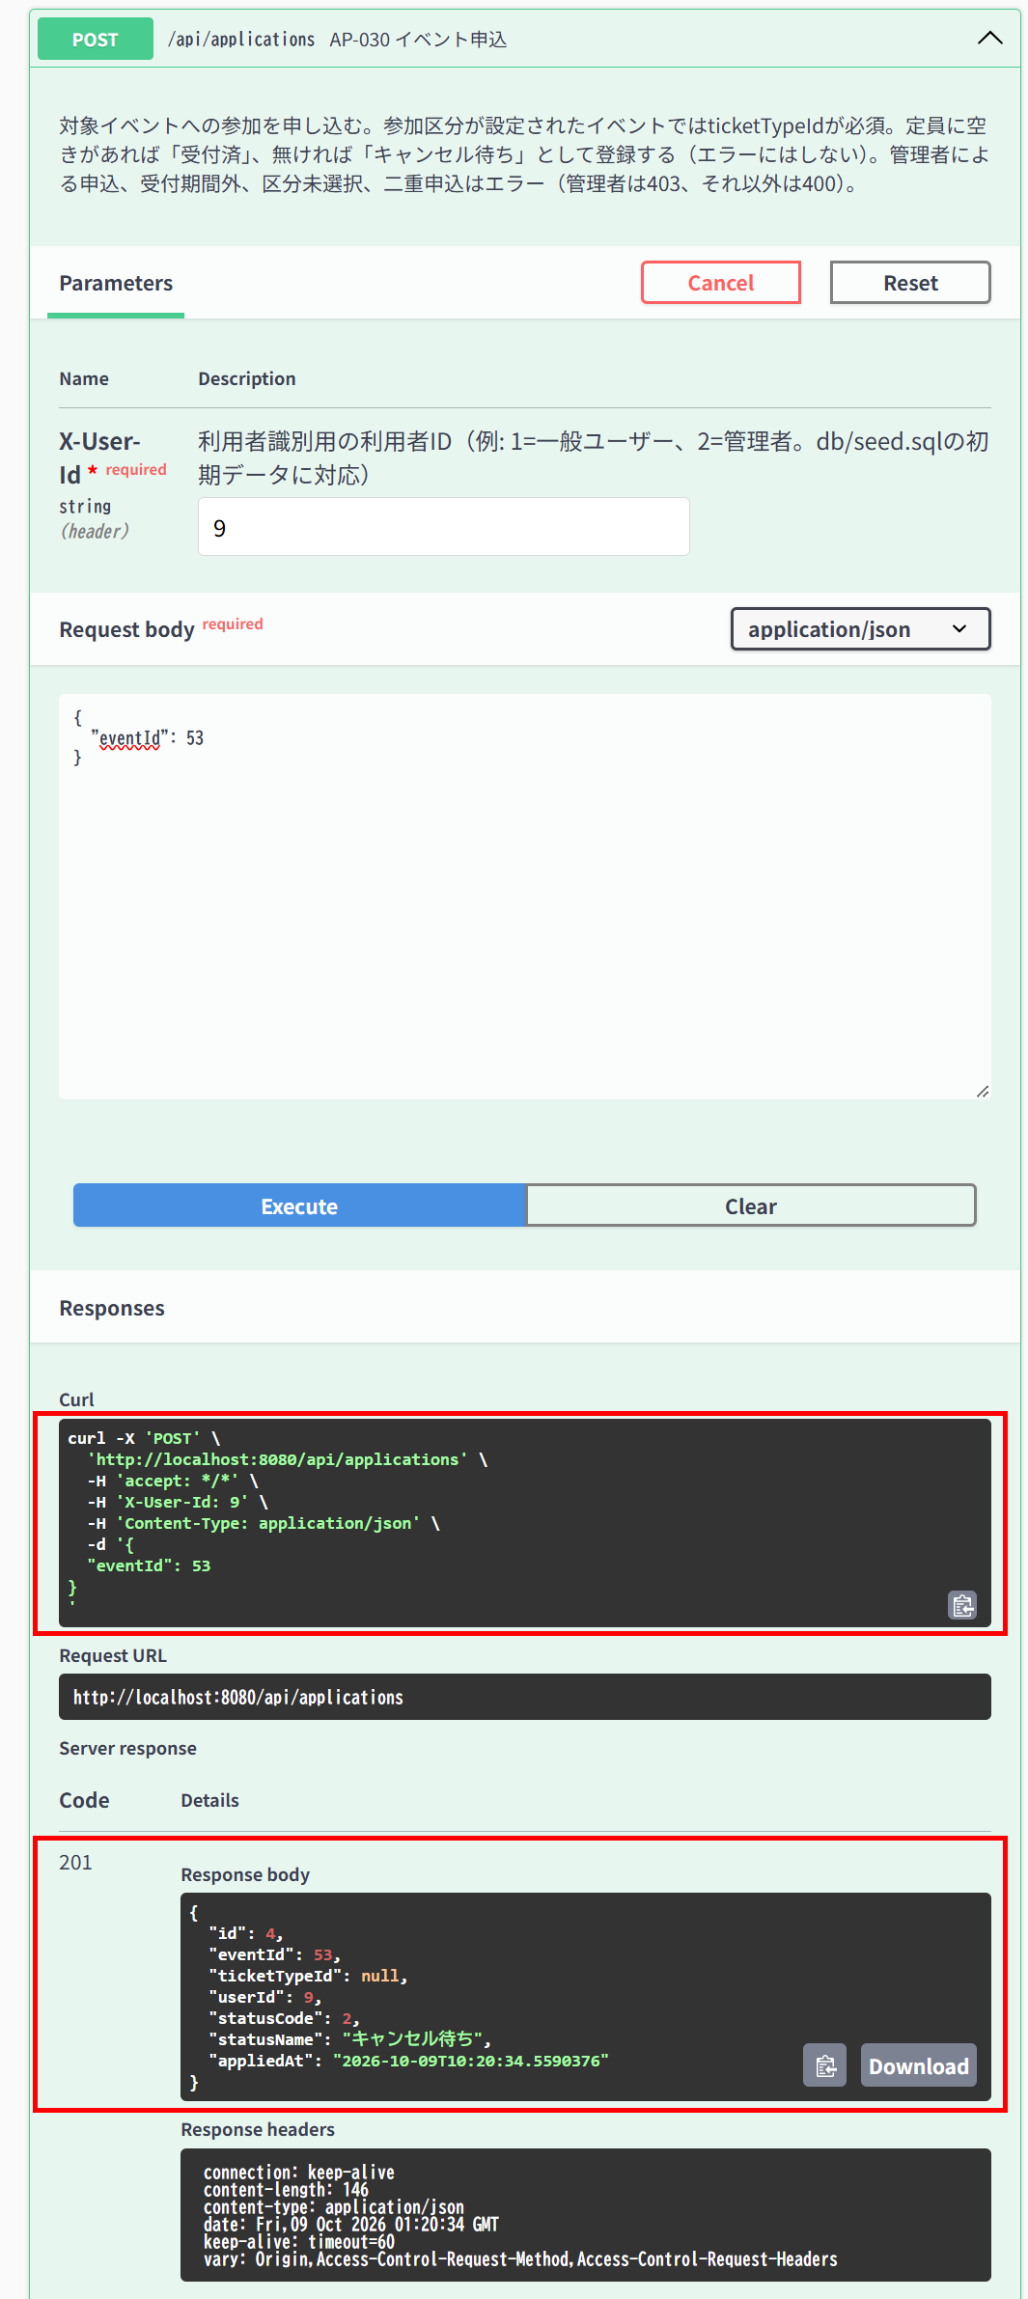

▼ データベースの確認結果：操作の前（SELECT文と結果を貼り付ける）
-- IT-AP030-N03 操作の前（2026-10-09 10:18:10 実行。IT-AP030-N06（10:19:27）→ N03（10:20:35）→ E05（10:21:05）の3件を続けて実施したため、前後の状態は3件まとめて取得した。） -- ※ このケースの操作の前に、IT-AP030-N06の操作でID=3（user_id=1、受付済）が追加されている（下の「操作の後」を参照） mysql> SELECT id, event_id, user_id, ticket_type_id, status_code, extra_answer, checked_in_at, updated_at FROM applications ORDER BY id; +----+----------+---------+----------------+-------------+--------------+---------------+---------------------+ | id | event_id | user_id | ticket_type_id | status_code | extra_answer | checked_in_at | updated_at | +----+----------+---------+----------------+-------------+--------------+---------------+---------------------+ | 1 | 55 | 1 | NULL | 1 | NULL | NULL | 2026-10-09 09:41:29 | | 2 | 53 | 1 | NULL | 9 | NULL | NULL | 2026-10-09 10:18:09 | +----+----------+---------+----------------+-------------+--------------+---------------+---------------------+

▼ データベースの確認結果：操作の後（SELECT文と結果を貼り付ける）
-- IT-AP030-N03 操作の後（2026-10-09 10:22:26 実行。IT-AP030-N06（10:19:27）→ N03（10:20:35）→ E05（10:21:05）の3件を続けて実施したため、前後の状態は3件まとめて取得した。） -- ※ ID=4（user_id=9、status_code=2、applied_at 10:20:35）がこのケースの操作で追加された行。先に申し込んだID=3のstatus_codeは1のまま mysql> SELECT id, event_id, user_id, ticket_type_id, status_code, extra_answer, applied_at, checked_in_at, updated_at FROM applications ORDER BY id; +----+----------+---------+----------------+-------------+--------------+---------------------+---------------+---------------------+ | id | event_id | user_id | ticket_type_id | status_code | extra_answer | applied_at | checked_in_at | updated_at | +----+----------+---------+----------------+-------------+--------------+---------------------+---------------+---------------------+ | 1 | 55 | 1 | NULL | 1 | NULL | 2026-10-09 09:41:30 | NULL | 2026-10-09 09:41:29 | | 2 | 53 | 1 | NULL | 9 | NULL | 2026-10-09 10:06:06 | NULL | 2026-10-09 10:18:09 | | 3 | 53 | 1 | NULL | 1 | NULL | 2026-10-09 10:19:27 | NULL | 2026-10-09 10:19:27 | | 4 | 53 | 9 | NULL | 2 | NULL | 2026-10-09 10:20:35 | NULL | 2026-10-09 10:20:34 | +----+----------+---------+----------------+-------------+--------------+---------------------+---------------+---------------------+

IT-AP030-N04 | 参加区分を指定して申し込める
区分 | 正常系
前提 | TD-01（申込なし）
操作・入力 | 一般ユーザー（ID=1）でeventIdと区分「一般」のticketTypeIdを指定する
期待結果 | 201、ticketTypeId=指定した区分のID
期待結果（データベース） | 追加された行のticket_type_idが指定した区分のID
確認SQL | 【操作の前と後に実行し、期待結果のとおりであることを確認する】 SELECT id, event_id, user_id, ticket_type_id, status_code, extra_answer, checked_in_at, updated_at FROM applications ORDER BY id;
▼ 画面キャプチャ（この下に貼り付ける）
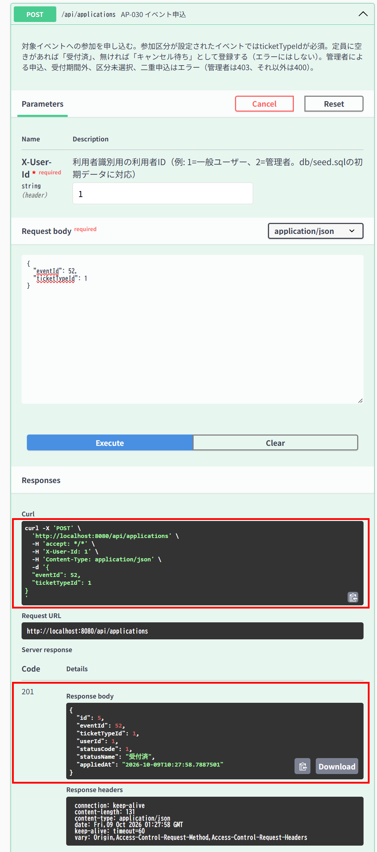

▼ データベースの確認結果：操作の前（SELECT文と結果を貼り付ける）
-- IT-AP030-N04 操作の前（2026-10-09 10:23:17 実行） mysql> SELECT id, event_id, user_id, ticket_type_id, status_code, extra_answer, checked_in_at, updated_at FROM applications ORDER BY id; +----+----------+---------+----------------+-------------+--------------+---------------+---------------------+ | id | event_id | user_id | ticket_type_id | status_code | extra_answer | checked_in_at | updated_at | +----+----------+---------+----------------+-------------+--------------+---------------+---------------------+ | 1 | 55 | 1 | NULL | 1 | NULL | NULL | 2026-10-09 09:41:29 | | 2 | 53 | 1 | NULL | 9 | NULL | NULL | 2026-10-09 10:18:09 | | 3 | 53 | 1 | NULL | 1 | NULL | NULL | 2026-10-09 10:19:27 | | 4 | 53 | 9 | NULL | 2 | NULL | NULL | 2026-10-09 10:20:34 | +----+----------+---------+----------------+-------------+--------------+---------------+---------------------+

▼ データベースの確認結果：操作の後（SELECT文と結果を貼り付ける）
-- IT-AP030-N04 操作の後（2026-10-09 10:28:41 実行） mysql> SELECT id, event_id, user_id, ticket_type_id, status_code, extra_answer, checked_in_at, updated_at FROM applications ORDER BY id; +----+----------+---------+----------------+-------------+--------------+---------------+---------------------+ | id | event_id | user_id | ticket_type_id | status_code | extra_answer | checked_in_at | updated_at | +----+----------+---------+----------------+-------------+--------------+---------------+---------------------+ | 1 | 55 | 1 | NULL | 1 | NULL | NULL | 2026-10-09 09:41:29 | | 2 | 53 | 1 | NULL | 9 | NULL | NULL | 2026-10-09 10:18:09 | | 3 | 53 | 1 | NULL | 1 | NULL | NULL | 2026-10-09 10:19:27 | | 4 | 53 | 9 | NULL | 2 | NULL | NULL | 2026-10-09 10:20:34 | | 5 | 52 | 1 | 1 | 1 | NULL | NULL | 2026-10-09 10:27:58 | +----+----------+---------+----------------+-------------+--------------+---------------+---------------------+

IT-AP030-N05 | アンケート回答は500文字まで登録できる（上限）
区分 | 正常系
前提 | TD-01（申込なし）
操作・入力 | 一般ユーザー（ID=1）でextraAnswerを500文字にして申し込む
期待結果 | 201
期待結果（データベース） | 追加された行のextra_answerが500文字で保存される
確認SQL | 【操作の前と後に実行し、期待結果のとおりであることを確認する】 SELECT id, event_id, user_id, ticket_type_id, status_code, CHAR_LENGTH(extra_answer) AS extra_answer_length, checked_in_at, updated_at FROM applications ORDER BY id;
▼ 画面キャプチャ（この下に貼り付ける）
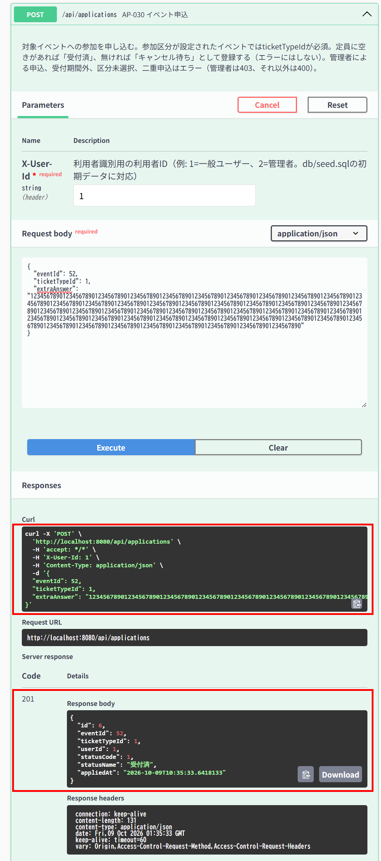

▼ データベースの確認結果：操作の前（SELECT文と結果を貼り付ける）
-- IT-AP030-N05 操作の前（2026-10-09 10:32:50 実行） mysql> SELECT id, event_id, user_id, ticket_type_id, status_code, CHAR_LENGTH(extra_answer) AS extra_answer_length, checked_in_at, updated_at FROM applications ORDER BY id; +----+----------+---------+----------------+-------------+---------------------+---------------+---------------------+ | id | event_id | user_id | ticket_type_id | status_code | extra_answer_length | checked_in_at | updated_at | +----+----------+---------+----------------+-------------+---------------------+---------------+---------------------+ | 1 | 55 | 1 | NULL | 1 | NULL | NULL | 2026-10-09 09:41:29 | | 2 | 53 | 1 | NULL | 9 | NULL | NULL | 2026-10-09 10:18:09 | | 3 | 53 | 1 | NULL | 1 | NULL | NULL | 2026-10-09 10:19:27 | | 4 | 53 | 9 | NULL | 2 | NULL | NULL | 2026-10-09 10:20:34 | | 5 | 52 | 1 | 1 | 9 | NULL | NULL | 2026-10-09 10:29:11 | +----+----------+---------+----------------+-------------+---------------------+---------------+---------------------+

▼ データベースの確認結果：操作の後（SELECT文と結果を貼り付ける）
-- IT-AP030-N05 操作の後（2026-10-09 10:36:48 実行） -- ※ ID=6（event_id=52、user_id=1、applied_at 10:35:33）がこのケースの操作で追加された行。extra_answer の文字数は500 mysql> SELECT id, event_id, user_id, ticket_type_id, status_code, CHAR_LENGTH(extra_answer) AS extra_answer_length, checked_in_at, updated_at FROM applications ORDER BY id; +----+----------+---------+----------------+-------------+---------------------+---------------+---------------------+ | id | event_id | user_id | ticket_type_id | status_code | extra_answer_length | checked_in_at | updated_at | +----+----------+---------+----------------+-------------+---------------------+---------------+---------------------+ | 1 | 55 | 1 | NULL | 1 | NULL | NULL | 2026-10-09 09:41:29 | | 2 | 53 | 1 | NULL | 9 | NULL | NULL | 2026-10-09 10:18:09 | | 3 | 53 | 1 | NULL | 1 | NULL | NULL | 2026-10-09 10:19:27 | | 4 | 53 | 9 | NULL | 2 | NULL | NULL | 2026-10-09 10:20:34 | | 5 | 52 | 1 | 1 | 9 | NULL | NULL | 2026-10-09 10:29:11 | | 6 | 52 | 1 | 1 | 1 | 500 | NULL | 2026-10-09 10:35:33 | +----+----------+---------+----------------+-------------+---------------------+---------------+---------------------+

IT-AP030-N06 | キャンセル済の履歴があっても再度申し込める
区分 | 正常系
前提 | TD-02に一般ユーザーのキャンセル済の申込だけがある
操作・入力 | 一般ユーザー（ID=1）で{"eventId": TD-02のID}
期待結果 | 201、statusCode=1
期待結果（データベース） | applicationsに新しい行が追加される。キャンセル済の行（status_code=9）は残る
確認SQL | 【操作の前と後に実行し、期待結果のとおりであることを確認する】 SELECT id, event_id, user_id, ticket_type_id, status_code, extra_answer, checked_in_at, updated_at FROM applications ORDER BY id;
▼ 画面キャプチャ（この下に貼り付ける）


▼ データベースの確認結果：操作の前（SELECT文と結果を貼り付ける）
-- IT-AP030-N06 操作の前（2026-10-09 10:18:10 実行。IT-AP030-N06（10:19:27）→ N03（10:20:35）→ E05（10:21:05）の3件を続けて実施したため、前後の状態は3件まとめて取得した。） -- ※ この時点で、イベント53の申込はID=2（キャンセル済、status_code=9）だけ mysql> SELECT id, event_id, user_id, ticket_type_id, status_code, extra_answer, checked_in_at, updated_at FROM applications ORDER BY id; +----+----------+---------+----------------+-------------+--------------+---------------+---------------------+ | id | event_id | user_id | ticket_type_id | status_code | extra_answer | checked_in_at | updated_at | +----+----------+---------+----------------+-------------+--------------+---------------+---------------------+ | 1 | 55 | 1 | NULL | 1 | NULL | NULL | 2026-10-09 09:41:29 | | 2 | 53 | 1 | NULL | 9 | NULL | NULL | 2026-10-09 10:18:09 | +----+----------+---------+----------------+-------------+--------------+---------------+---------------------+

▼ データベースの確認結果：操作の後（SELECT文と結果を貼り付ける）
-- IT-AP030-N06 操作の後（2026-10-09 10:22:26 実行。IT-AP030-N06（10:19:27）→ N03（10:20:35）→ E05（10:21:05）の3件を続けて実施したため、前後の状態は3件まとめて取得した。） -- ※ ID=3（user_id=1、status_code=1、applied_at 10:19:27）がこのケースの操作で追加された行。ID=2（キャンセル済）は残っている。ID=4は続けて実施したIT-AP030-N03で追加された行 mysql> SELECT id, event_id, user_id, ticket_type_id, status_code, extra_answer, applied_at, checked_in_at, updated_at FROM applications ORDER BY id; +----+----------+---------+----------------+-------------+--------------+---------------------+---------------+---------------------+ | id | event_id | user_id | ticket_type_id | status_code | extra_answer | applied_at | checked_in_at | updated_at | +----+----------+---------+----------------+-------------+--------------+---------------------+---------------+---------------------+ | 1 | 55 | 1 | NULL | 1 | NULL | 2026-10-09 09:41:30 | NULL | 2026-10-09 09:41:29 | | 2 | 53 | 1 | NULL | 9 | NULL | 2026-10-09 10:06:06 | NULL | 2026-10-09 10:18:09 | | 3 | 53 | 1 | NULL | 1 | NULL | 2026-10-09 10:19:27 | NULL | 2026-10-09 10:19:27 | | 4 | 53 | 9 | NULL | 2 | NULL | 2026-10-09 10:20:35 | NULL | 2026-10-09 10:20:34 | +----+----------+---------+----------------+-------------+--------------+---------------------+---------------+---------------------+

IT-AP030-E01 | 管理者は申し込めない
区分 | 異常系
前提 | TD-02
操作・入力 | 管理者（ID=2）でPOST /api/applicationsに{"eventId": TD-02のID}を送る
期待結果 | 403「管理者は申込できません」（E-A-005）
期待結果（データベース） | SELECT COUNT(*) FROM applications WHERE user_id = 2の結果が実行前と同じ（0件のまま）
確認SQL | 【操作の前と後に実行し、結果が同じことを確認する】 SELECT COUNT(*) FROM applications WHERE user_id = 2;
▼ 画面キャプチャ（この下に貼り付ける）


▼ データベースの確認結果：操作の前（SELECT文と結果を貼り付ける）
-- IT-AP030-E01 操作の前（2026-10-09 09:59:10 実行。IT-AP030-E01・E02・E03・E06〜E10の8件を続けて実施したため、最初の操作の前に取得したもの） mysql> SELECT COUNT(*) FROM applications WHERE user_id = 2; +----------+ | COUNT(*) | +----------+ | 0 | +----------+

▼ データベースの確認結果：操作の後（SELECT文と結果を貼り付ける）
-- IT-AP030-E01 操作の後（2026-10-09 10:13:32 実行。IT-AP030-E01・E02・E03・E06〜E10の8件を続けて実施したため、最後の操作の後に取得したもの） mysql> SELECT COUNT(*) FROM applications WHERE user_id = 2; +----------+ | COUNT(*) | +----------+ | 0 | +----------+

IT-AP030-E02 | 申込締切を過ぎたイベントには申し込めない
区分 | 異常系
前提 | TD-03
操作・入力 | 一般ユーザー（ID=1）で{"eventId": TD-03のID}
期待結果 | 400「申込受付は終了しました」（E-B-002）
期待結果（データベース） | applicationsは変更されない
確認SQL | 【操作の前と後に実行し、結果が同じことを確認する】 SELECT * FROM applications ORDER BY id;
▼ 画面キャプチャ（この下に貼り付ける）


▼ データベースの確認結果：操作の前（SELECT文と結果を貼り付ける）
-- IT-AP030-E02 操作の前（2026-10-09 09:59:10 実行。IT-AP030-E01・E02・E03・E06〜E10の8件を続けて実施したため、最初の操作の前に取得したもの） mysql> SELECT * FROM applications ORDER BY id; +----+----------+---------+----------------+--------------+-------------+---------------------+---------------+---------------------+---------------------+ | id | event_id | user_id | ticket_type_id | extra_answer | status_code | applied_at | checked_in_at | created_at | updated_at | +----+----------+---------+----------------+--------------+-------------+---------------------+---------------+---------------------+---------------------+ | 1 | 55 | 1 | NULL | NULL | 1 | 2026-10-09 09:41:30 | NULL | 2026-10-09 09:41:29 | 2026-10-09 09:41:29 | +----+----------+---------+----------------+--------------+-------------+---------------------+---------------+---------------------+---------------------+

▼ データベースの確認結果：操作の後（SELECT文と結果を貼り付ける）
-- IT-AP030-E02 操作の後（2026-10-09 10:13:32 実行。IT-AP030-E01・E02・E03・E06〜E10の8件を続けて実施したため、最後の操作の後に取得したもの） -- ※ 追加されているID=2の行は、IT-AP030-E07（NG、Issue #18）の操作（10:06:06）で登録されたもの。このケースの操作では行は追加・変更されていない mysql> SELECT * FROM applications ORDER BY id; +----+----------+---------+----------------+--------------+-------------+---------------------+---------------+---------------------+---------------------+ | id | event_id | user_id | ticket_type_id | extra_answer | status_code | applied_at | checked_in_at | created_at | updated_at | +----+----------+---------+----------------+--------------+-------------+---------------------+---------------+---------------------+---------------------+ | 1 | 55 | 1 | NULL | NULL | 1 | 2026-10-09 09:41:30 | NULL | 2026-10-09 09:41:29 | 2026-10-09 09:41:29 | | 2 | 53 | 1 | NULL | NULL | 1 | 2026-10-09 10:06:06 | NULL | 2026-10-09 10:06:06 | 2026-10-09 10:06:06 | +----+----------+---------+----------------+--------------+-------------+---------------------+---------------+---------------------+---------------------+

IT-AP030-E03 | 開催日時を過ぎたイベントには申し込めない
区分 | 異常系
前提 | TD-04
操作・入力 | TD-05の利用者で{"eventId": TD-04のID}
期待結果 | 400「申込受付は終了しました」（E-B-002）
期待結果（データベース） | applicationsは変更されない
確認SQL | 【操作の前と後に実行し、結果が同じことを確認する】 SELECT * FROM applications ORDER BY id;
▼ 画面キャプチャ（この下に貼り付ける）


▼ データベースの確認結果：操作の前（SELECT文と結果を貼り付ける）
-- IT-AP030-E03 操作の前（2026-10-09 09:59:10 実行。IT-AP030-E01・E02・E03・E06〜E10の8件を続けて実施したため、最初の操作の前に取得したもの） mysql> SELECT * FROM applications ORDER BY id; +----+----------+---------+----------------+--------------+-------------+---------------------+---------------+---------------------+---------------------+ | id | event_id | user_id | ticket_type_id | extra_answer | status_code | applied_at | checked_in_at | created_at | updated_at | +----+----------+---------+----------------+--------------+-------------+---------------------+---------------+---------------------+---------------------+ | 1 | 55 | 1 | NULL | NULL | 1 | 2026-10-09 09:41:30 | NULL | 2026-10-09 09:41:29 | 2026-10-09 09:41:29 | +----+----------+---------+----------------+--------------+-------------+---------------------+---------------+---------------------+---------------------+

▼ データベースの確認結果：操作の後（SELECT文と結果を貼り付ける）
-- IT-AP030-E03 操作の後（2026-10-09 10:13:32 実行。IT-AP030-E01・E02・E03・E06〜E10の8件を続けて実施したため、最後の操作の後に取得したもの） -- ※ 追加されているID=2の行は、IT-AP030-E07（NG、Issue #18）の操作（10:06:06）で登録されたもの。このケースの操作では行は追加・変更されていない mysql> SELECT * FROM applications ORDER BY id; +----+----------+---------+----------------+--------------+-------------+---------------------+---------------+---------------------+---------------------+ | id | event_id | user_id | ticket_type_id | extra_answer | status_code | applied_at | checked_in_at | created_at | updated_at | +----+----------+---------+----------------+--------------+-------------+---------------------+---------------+---------------------+---------------------+ | 1 | 55 | 1 | NULL | NULL | 1 | 2026-10-09 09:41:30 | NULL | 2026-10-09 09:41:29 | 2026-10-09 09:41:29 | | 2 | 53 | 1 | NULL | NULL | 1 | 2026-10-09 10:06:06 | NULL | 2026-10-09 10:06:06 | 2026-10-09 10:06:06 | +----+----------+---------+----------------+--------------+-------------+---------------------+---------------+---------------------+---------------------+

IT-AP030-E04 | 受付済の申込があるイベントには重ねて申し込めない
区分 | 異常系
前提 | TD-02に一般ユーザーが受付済で申込済み
操作・入力 | 一般ユーザー（ID=1）で同じイベントに申し込む
期待結果 | 400「すでに申し込み済みです」（E-B-003）
期待結果（データベース） | applicationsの一般ユーザーの行は1件のまま
確認SQL | 【操作の前と後に実行し、結果が同じことを確認する】 SELECT * FROM applications ORDER BY id;
▼ 画面キャプチャ（この下に貼り付ける）
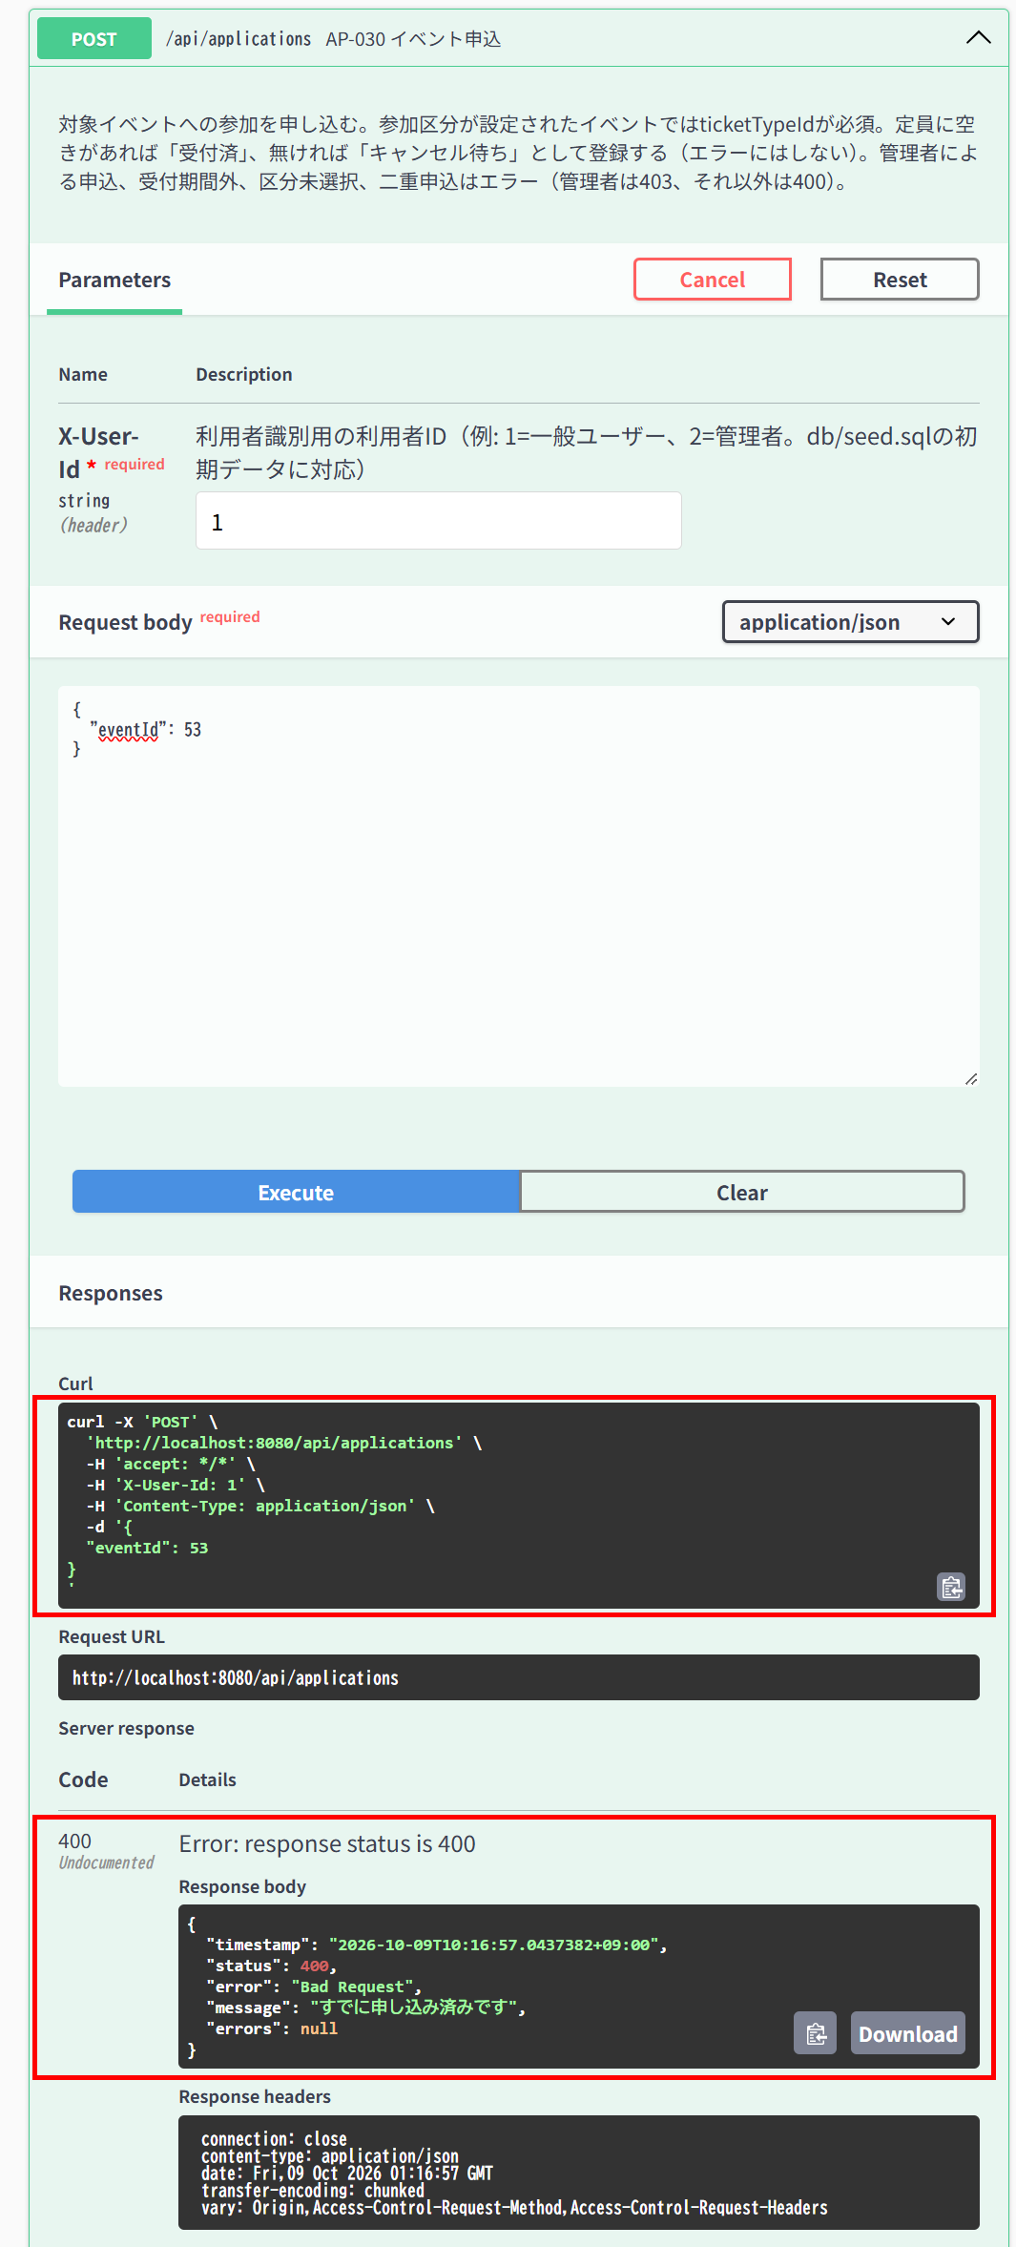

▼ データベースの確認結果：操作の前（SELECT文と結果を貼り付ける）
-- IT-AP030-E04 操作の前（2026-10-09 10:15:29 実行） mysql> SELECT * FROM applications ORDER BY id; +----+----------+---------+----------------+--------------+-------------+---------------------+---------------+---------------------+---------------------+ | id | event_id | user_id | ticket_type_id | extra_answer | status_code | applied_at | checked_in_at | created_at | updated_at | +----+----------+---------+----------------+--------------+-------------+---------------------+---------------+---------------------+---------------------+ | 1 | 55 | 1 | NULL | NULL | 1 | 2026-10-09 09:41:30 | NULL | 2026-10-09 09:41:29 | 2026-10-09 09:41:29 | | 2 | 53 | 1 | NULL | NULL | 1 | 2026-10-09 10:06:06 | NULL | 2026-10-09 10:06:06 | 2026-10-09 10:06:06 | +----+----------+---------+----------------+--------------+-------------+---------------------+---------------+---------------------+---------------------+

▼ データベースの確認結果：操作の後（SELECT文と結果を貼り付ける）
-- IT-AP030-E04 操作の後（2026-10-09 10:17:43 実行） mysql> SELECT * FROM applications ORDER BY id; +----+----------+---------+----------------+--------------+-------------+---------------------+---------------+---------------------+---------------------+ | id | event_id | user_id | ticket_type_id | extra_answer | status_code | applied_at | checked_in_at | created_at | updated_at | +----+----------+---------+----------------+--------------+-------------+---------------------+---------------+---------------------+---------------------+ | 1 | 55 | 1 | NULL | NULL | 1 | 2026-10-09 09:41:30 | NULL | 2026-10-09 09:41:29 | 2026-10-09 09:41:29 | | 2 | 53 | 1 | NULL | NULL | 1 | 2026-10-09 10:06:06 | NULL | 2026-10-09 10:06:06 | 2026-10-09 10:06:06 | +----+----------+---------+----------------+--------------+-------------+---------------------+---------------+---------------------+---------------------+

IT-AP030-E05 | キャンセル待ちの申込があるイベントには重ねて申し込めない
区分 | 異常系
前提 | TD-02にTD-05の利用者がキャンセル待ちで申込済み
操作・入力 | TD-05の利用者で同じイベントに申し込む
期待結果 | 400「すでに申し込み済みです」（E-B-003）
期待結果（データベース） | applicationsのTD-05の利用者の行は1件のまま
確認SQL | 【操作の前と後に実行し、結果が同じことを確認する】 SELECT * FROM applications ORDER BY id;
▼ 画面キャプチャ（この下に貼り付ける）


▼ データベースの確認結果：操作の前（SELECT文と結果を貼り付ける）
-- IT-AP030-E05 操作の前（2026-10-09 10:18:10 実行。IT-AP030-N06（10:19:27）→ N03（10:20:35）→ E05（10:21:05）の3件を続けて実施したため、前後の状態は3件まとめて取得した。） -- ※ このケースの操作の前に、IT-AP030-N06でID=3、IT-AP030-N03でID=4（user_id=9、キャンセル待ち）が追加されている（下の「操作の後」を参照） mysql> SELECT id, event_id, user_id, ticket_type_id, status_code, extra_answer, checked_in_at, updated_at FROM applications ORDER BY id; +----+----------+---------+----------------+-------------+--------------+---------------+---------------------+ | id | event_id | user_id | ticket_type_id | status_code | extra_answer | checked_in_at | updated_at | +----+----------+---------+----------------+-------------+--------------+---------------+---------------------+ | 1 | 55 | 1 | NULL | 1 | NULL | NULL | 2026-10-09 09:41:29 | | 2 | 53 | 1 | NULL | 9 | NULL | NULL | 2026-10-09 10:18:09 | +----+----------+---------+----------------+-------------+--------------+---------------+---------------------+

▼ データベースの確認結果：操作の後（SELECT文と結果を貼り付ける）
-- IT-AP030-E05 操作の後（2026-10-09 10:22:26 実行。IT-AP030-N06（10:19:27）→ N03（10:20:35）→ E05（10:21:05）の3件を続けて実施したため、前後の状態は3件まとめて取得した。） -- ※ user_id=9の行はID=4の1件のまま。このケースの操作（10:21:05）より後のapplied_at・updated_atを持つ行は無い mysql> SELECT id, event_id, user_id, ticket_type_id, status_code, extra_answer, applied_at, checked_in_at, updated_at FROM applications ORDER BY id; +----+----------+---------+----------------+-------------+--------------+---------------------+---------------+---------------------+ | id | event_id | user_id | ticket_type_id | status_code | extra_answer | applied_at | checked_in_at | updated_at | +----+----------+---------+----------------+-------------+--------------+---------------------+---------------+---------------------+ | 1 | 55 | 1 | NULL | 1 | NULL | 2026-10-09 09:41:30 | NULL | 2026-10-09 09:41:29 | | 2 | 53 | 1 | NULL | 9 | NULL | 2026-10-09 10:06:06 | NULL | 2026-10-09 10:18:09 | | 3 | 53 | 1 | NULL | 1 | NULL | 2026-10-09 10:19:27 | NULL | 2026-10-09 10:19:27 | | 4 | 53 | 9 | NULL | 2 | NULL | 2026-10-09 10:20:35 | NULL | 2026-10-09 10:20:34 | +----+----------+---------+----------------+-------------+--------------+---------------------+---------------+---------------------+

IT-AP030-E06 | 参加区分があるイベントに区分を指定せずに申し込めない
区分 | 異常系
前提 | TD-01
操作・入力 | 一般ユーザー（ID=1）で{"eventId": TD-01のID}（ticketTypeIdなし）
期待結果 | 400「区分を選択してください」（E-B-004）
期待結果（データベース） | applicationsは変更されない
確認SQL | 【操作の前と後に実行し、結果が同じことを確認する】 SELECT * FROM applications ORDER BY id;
▼ 画面キャプチャ（この下に貼り付ける）


▼ データベースの確認結果：操作の前（SELECT文と結果を貼り付ける）
-- IT-AP030-E06 操作の前（2026-10-09 09:59:10 実行。IT-AP030-E01・E02・E03・E06〜E10の8件を続けて実施したため、最初の操作の前に取得したもの） mysql> SELECT * FROM applications ORDER BY id; +----+----------+---------+----------------+--------------+-------------+---------------------+---------------+---------------------+---------------------+ | id | event_id | user_id | ticket_type_id | extra_answer | status_code | applied_at | checked_in_at | created_at | updated_at | +----+----------+---------+----------------+--------------+-------------+---------------------+---------------+---------------------+---------------------+ | 1 | 55 | 1 | NULL | NULL | 1 | 2026-10-09 09:41:30 | NULL | 2026-10-09 09:41:29 | 2026-10-09 09:41:29 | +----+----------+---------+----------------+--------------+-------------+---------------------+---------------+---------------------+---------------------+

▼ データベースの確認結果：操作の後（SELECT文と結果を貼り付ける）
-- IT-AP030-E06 操作の後（2026-10-09 10:13:32 実行。IT-AP030-E01・E02・E03・E06〜E10の8件を続けて実施したため、最後の操作の後に取得したもの） -- ※ 追加されているID=2の行は、IT-AP030-E07（NG、Issue #18）の操作（10:06:06）で登録されたもの。このケースの操作では行は追加・変更されていない mysql> SELECT * FROM applications ORDER BY id; +----+----------+---------+----------------+--------------+-------------+---------------------+---------------+---------------------+---------------------+ | id | event_id | user_id | ticket_type_id | extra_answer | status_code | applied_at | checked_in_at | created_at | updated_at | +----+----------+---------+----------------+--------------+-------------+---------------------+---------------+---------------------+---------------------+ | 1 | 55 | 1 | NULL | NULL | 1 | 2026-10-09 09:41:30 | NULL | 2026-10-09 09:41:29 | 2026-10-09 09:41:29 | | 2 | 53 | 1 | NULL | NULL | 1 | 2026-10-09 10:06:06 | NULL | 2026-10-09 10:06:06 | 2026-10-09 10:06:06 | +----+----------+---------+----------------+--------------+-------------+---------------------+---------------+---------------------+---------------------+

IT-AP030-E07 | 他のイベントの参加区分は指定できない
区分 | 異常系
前提 | TD-01、他のイベントの区分
操作・入力 | 一般ユーザー（ID=1）でeventIdにTD-02、ticketTypeIdにTD-01の区分のIDを指定する
期待結果 | 404「指定された区分が見つかりません」（E-B-005）
期待結果（データベース） | applicationsは変更されない
確認SQL | 【操作の前と後に実行し、結果が同じことを確認する】 SELECT * FROM applications ORDER BY id;
▼ 画面キャプチャ（この下に貼り付ける）
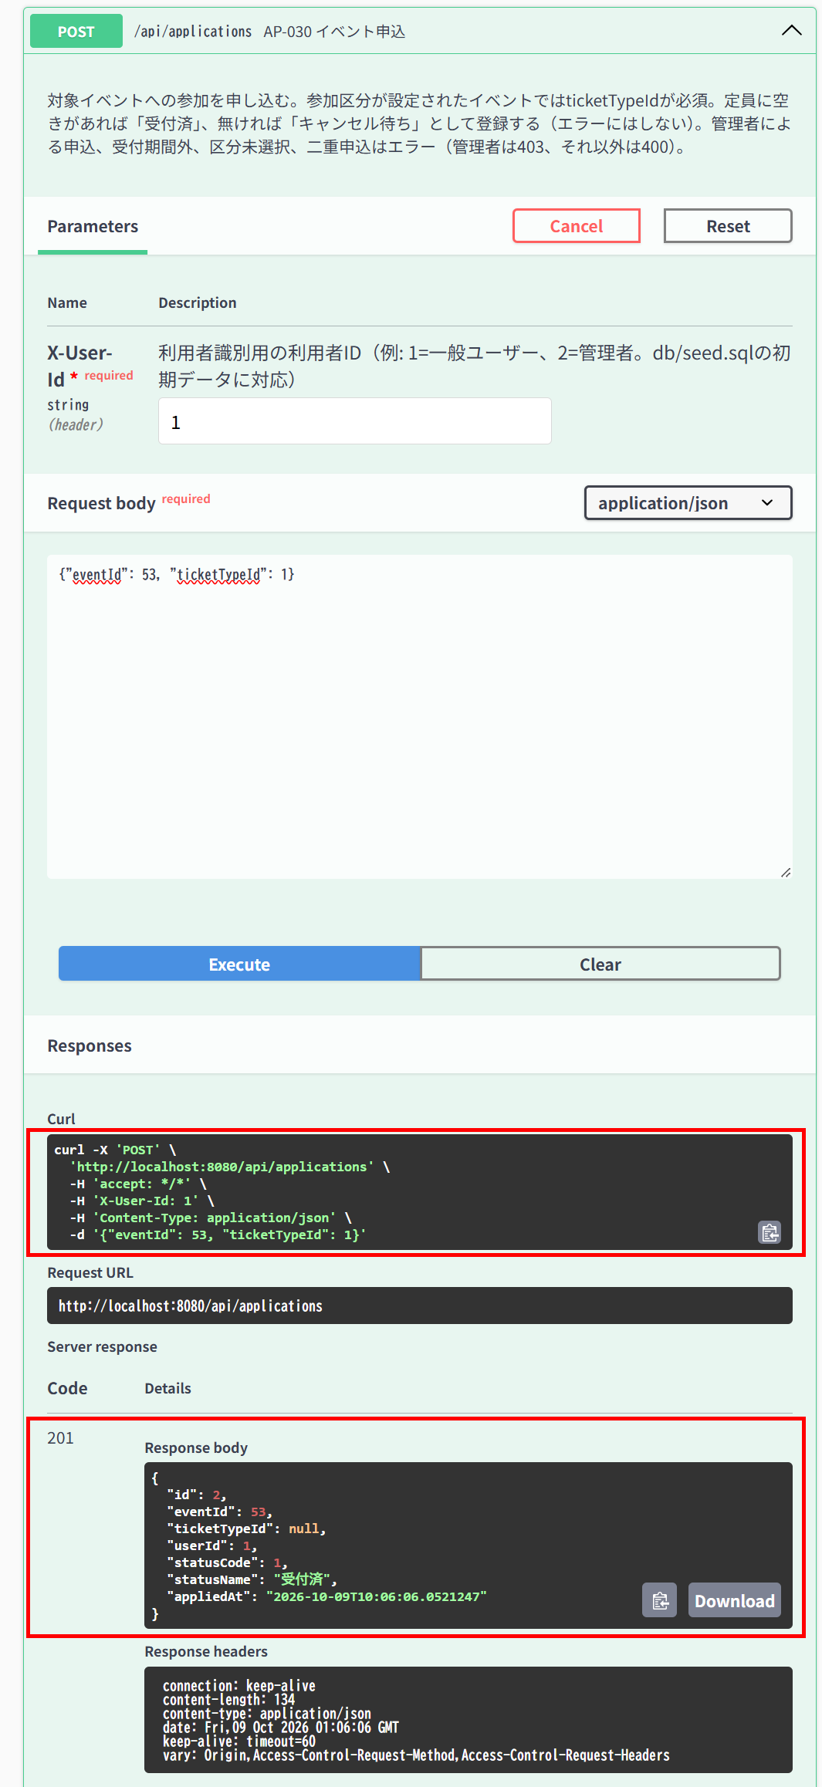

▼ データベースの確認結果：操作の前（SELECT文と結果を貼り付ける）
-- IT-AP030-E07 操作の前（2026-10-09 09:59:10 実行。IT-AP030-E01・E02・E03・E06〜E10の8件を続けて実施したため、最初の操作の前に取得したもの） mysql> SELECT * FROM applications ORDER BY id; +----+----------+---------+----------------+--------------+-------------+---------------------+---------------+---------------------+---------------------+ | id | event_id | user_id | ticket_type_id | extra_answer | status_code | applied_at | checked_in_at | created_at | updated_at | +----+----------+---------+----------------+--------------+-------------+---------------------+---------------+---------------------+---------------------+ | 1 | 55 | 1 | NULL | NULL | 1 | 2026-10-09 09:41:30 | NULL | 2026-10-09 09:41:29 | 2026-10-09 09:41:29 | +----+----------+---------+----------------+--------------+-------------+---------------------+---------------+---------------------+---------------------+

▼ データベースの確認結果：操作の後（SELECT文と結果を貼り付ける）
-- IT-AP030-E07 操作の後（2026-10-09 10:13:32 実行。IT-AP030-E01・E02・E03・E06〜E10の8件を続けて実施したため、最後の操作の後に取得したもの） -- ※ ID=2（event_id=53、user_id=1）の行が追加されている。このケースの操作（10:06:06）で登録されたもの → 期待結果と異なる（NG、Issue #18） mysql> SELECT * FROM applications ORDER BY id; +----+----------+---------+----------------+--------------+-------------+---------------------+---------------+---------------------+---------------------+ | id | event_id | user_id | ticket_type_id | extra_answer | status_code | applied_at | checked_in_at | created_at | updated_at | +----+----------+---------+----------------+--------------+-------------+---------------------+---------------+---------------------+---------------------+ | 1 | 55 | 1 | NULL | NULL | 1 | 2026-10-09 09:41:30 | NULL | 2026-10-09 09:41:29 | 2026-10-09 09:41:29 | | 2 | 53 | 1 | NULL | NULL | 1 | 2026-10-09 10:06:06 | NULL | 2026-10-09 10:06:06 | 2026-10-09 10:06:06 | +----+----------+---------+----------------+--------------+-------------+---------------------+---------------+---------------------+---------------------+

IT-AP030-E08 | 存在しないイベントには申し込めない
区分 | 異常系
前提 | -
操作・入力 | 一般ユーザー（ID=1）で{"eventId": 99999}
期待結果 | 404「イベントが見つかりません」（E-B-001）
期待結果（データベース） | applicationsは変更されない
確認SQL | 【操作の前と後に実行し、結果が同じことを確認する】 SELECT * FROM applications ORDER BY id;
▼ 画面キャプチャ（この下に貼り付ける）


▼ データベースの確認結果：操作の前（SELECT文と結果を貼り付ける）
-- IT-AP030-E08 操作の前（2026-10-09 09:59:10 実行。IT-AP030-E01・E02・E03・E06〜E10の8件を続けて実施したため、最初の操作の前に取得したもの） mysql> SELECT * FROM applications ORDER BY id; +----+----------+---------+----------------+--------------+-------------+---------------------+---------------+---------------------+---------------------+ | id | event_id | user_id | ticket_type_id | extra_answer | status_code | applied_at | checked_in_at | created_at | updated_at | +----+----------+---------+----------------+--------------+-------------+---------------------+---------------+---------------------+---------------------+ | 1 | 55 | 1 | NULL | NULL | 1 | 2026-10-09 09:41:30 | NULL | 2026-10-09 09:41:29 | 2026-10-09 09:41:29 | +----+----------+---------+----------------+--------------+-------------+---------------------+---------------+---------------------+---------------------+

▼ データベースの確認結果：操作の後（SELECT文と結果を貼り付ける）
-- IT-AP030-E08 操作の後（2026-10-09 10:13:32 実行。IT-AP030-E01・E02・E03・E06〜E10の8件を続けて実施したため、最後の操作の後に取得したもの） -- ※ 追加されているID=2の行は、IT-AP030-E07（NG、Issue #18）の操作（10:06:06）で登録されたもの。このケースの操作では行は追加・変更されていない mysql> SELECT * FROM applications ORDER BY id; +----+----------+---------+----------------+--------------+-------------+---------------------+---------------+---------------------+---------------------+ | id | event_id | user_id | ticket_type_id | extra_answer | status_code | applied_at | checked_in_at | created_at | updated_at | +----+----------+---------+----------------+--------------+-------------+---------------------+---------------+---------------------+---------------------+ | 1 | 55 | 1 | NULL | NULL | 1 | 2026-10-09 09:41:30 | NULL | 2026-10-09 09:41:29 | 2026-10-09 09:41:29 | | 2 | 53 | 1 | NULL | NULL | 1 | 2026-10-09 10:06:06 | NULL | 2026-10-09 10:06:06 | 2026-10-09 10:06:06 | +----+----------+---------+----------------+--------------+-------------+---------------------+---------------+---------------------+---------------------+

IT-AP030-E09 | イベントIDが未指定だと入力エラーになる
区分 | 異常系
前提 | -
操作・入力 | 一般ユーザー（ID=1）で{}を送る
期待結果 | 400、errors[]にeventId「イベントIDを指定してください」（E-V-004）
期待結果（データベース） | applicationsは変更されない
確認SQL | 【操作の前と後に実行し、結果が同じことを確認する】 SELECT * FROM applications ORDER BY id;
▼ 画面キャプチャ（この下に貼り付ける）
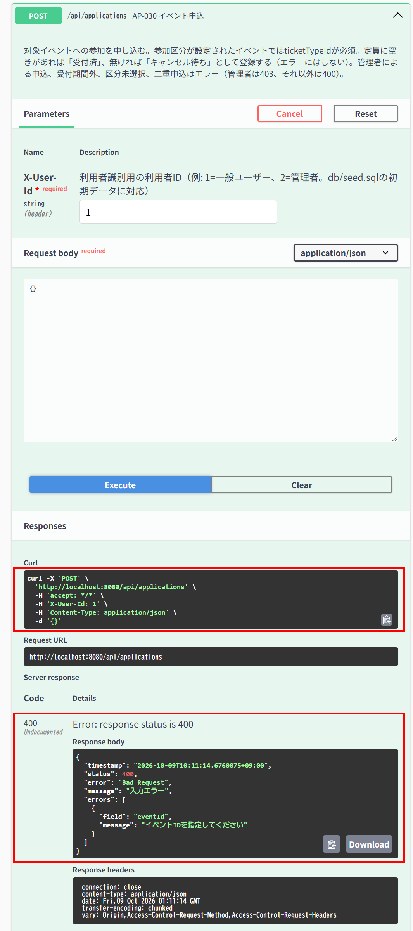

▼ データベースの確認結果：操作の前（SELECT文と結果を貼り付ける）
-- IT-AP030-E09 操作の前（2026-10-09 09:59:10 実行。IT-AP030-E01・E02・E03・E06〜E10の8件を続けて実施したため、最初の操作の前に取得したもの） mysql> SELECT * FROM applications ORDER BY id; +----+----------+---------+----------------+--------------+-------------+---------------------+---------------+---------------------+---------------------+ | id | event_id | user_id | ticket_type_id | extra_answer | status_code | applied_at | checked_in_at | created_at | updated_at | +----+----------+---------+----------------+--------------+-------------+---------------------+---------------+---------------------+---------------------+ | 1 | 55 | 1 | NULL | NULL | 1 | 2026-10-09 09:41:30 | NULL | 2026-10-09 09:41:29 | 2026-10-09 09:41:29 | +----+----------+---------+----------------+--------------+-------------+---------------------+---------------+---------------------+---------------------+

▼ データベースの確認結果：操作の後（SELECT文と結果を貼り付ける）
-- IT-AP030-E09 操作の後（2026-10-09 10:13:32 実行。IT-AP030-E01・E02・E03・E06〜E10の8件を続けて実施したため、最後の操作の後に取得したもの） -- ※ 追加されているID=2の行は、IT-AP030-E07（NG、Issue #18）の操作（10:06:06）で登録されたもの。このケースの操作では行は追加・変更されていない mysql> SELECT * FROM applications ORDER BY id; +----+----------+---------+----------------+--------------+-------------+---------------------+---------------+---------------------+---------------------+ | id | event_id | user_id | ticket_type_id | extra_answer | status_code | applied_at | checked_in_at | created_at | updated_at | +----+----------+---------+----------------+--------------+-------------+---------------------+---------------+---------------------+---------------------+ | 1 | 55 | 1 | NULL | NULL | 1 | 2026-10-09 09:41:30 | NULL | 2026-10-09 09:41:29 | 2026-10-09 09:41:29 | | 2 | 53 | 1 | NULL | NULL | 1 | 2026-10-09 10:06:06 | NULL | 2026-10-09 10:06:06 | 2026-10-09 10:06:06 | +----+----------+---------+----------------+--------------+-------------+---------------------+---------------+---------------------+---------------------+

IT-AP030-E10 | アンケート回答が501文字だと入力エラーになる（上限超過）
区分 | 異常系
前提 | TD-01
操作・入力 | 一般ユーザー（ID=1）でextraAnswerを501文字にして申し込む
期待結果 | 400、errors[]にextraAnswer「500文字以内で入力してください」（E-V-006）
期待結果（データベース） | applicationsは変更されない
確認SQL | 【操作の前と後に実行し、結果が同じことを確認する】 SELECT * FROM applications ORDER BY id;
▼ 画面キャプチャ（この下に貼り付ける）
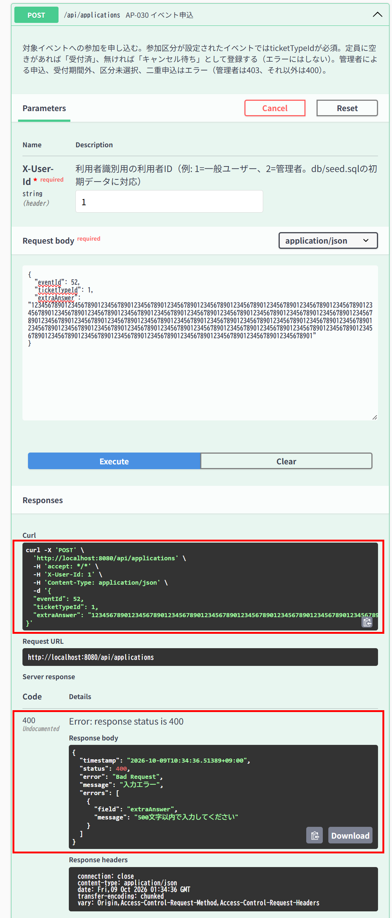

▼ データベースの確認結果：操作の前（SELECT文と結果を貼り付ける）
-- IT-AP030-E10 操作の前（2026-10-09 10:32:50 実行） -- ※ 501文字の入力値でやり直した際の状態（最初の実施では入力値が561文字だったため、やり直した） mysql> SELECT * FROM applications ORDER BY id; +----+----------+---------+----------------+--------------+-------------+---------------------+---------------+---------------------+---------------------+ | id | event_id | user_id | ticket_type_id | extra_answer | status_code | applied_at | checked_in_at | created_at | updated_at | +----+----------+---------+----------------+--------------+-------------+---------------------+---------------+---------------------+---------------------+ | 1 | 55 | 1 | NULL | NULL | 1 | 2026-10-09 09:41:30 | NULL | 2026-10-09 09:41:29 | 2026-10-09 09:41:29 | | 2 | 53 | 1 | NULL | NULL | 9 | 2026-10-09 10:06:06 | NULL | 2026-10-09 10:06:06 | 2026-10-09 10:18:09 | | 3 | 53 | 1 | NULL | NULL | 1 | 2026-10-09 10:19:27 | NULL | 2026-10-09 10:19:27 | 2026-10-09 10:19:27 | | 4 | 53 | 9 | NULL | NULL | 2 | 2026-10-09 10:20:35 | NULL | 2026-10-09 10:20:34 | 2026-10-09 10:20:34 | | 5 | 52 | 1 | 1 | NULL | 9 | 2026-10-09 10:27:59 | NULL | 2026-10-09 10:27:58 | 2026-10-09 10:29:11 | +----+----------+---------+----------------+--------------+-------------+---------------------+---------------+---------------------+---------------------+

▼ データベースの確認結果：操作の後（SELECT文と結果を貼り付ける）
-- IT-AP030-E10 操作の後（2026-10-09 10:36:48 実行。続けてIT-AP030-N05を実施したため、N05の操作の後に取得したもの） -- ※ 追加されているID=6の行は、続けて実施したIT-AP030-N05（10:35:33）で登録されたもの。このケースの操作（10:34:36）では行は追加・変更されていない -- ※ extra_answer は長いため、文字数（extra_answer_length）で表示している mysql> SELECT id, event_id, user_id, ticket_type_id, status_code, CHAR_LENGTH(extra_answer) AS extra_answer_length, checked_in_at, updated_at FROM applications ORDER BY id; +----+----------+---------+----------------+-------------+---------------------+---------------+---------------------+ | id | event_id | user_id | ticket_type_id | status_code | extra_answer_length | checked_in_at | updated_at | +----+----------+---------+----------------+-------------+---------------------+---------------+---------------------+ | 1 | 55 | 1 | NULL | 1 | NULL | NULL | 2026-10-09 09:41:29 | | 2 | 53 | 1 | NULL | 9 | NULL | NULL | 2026-10-09 10:18:09 | | 3 | 53 | 1 | NULL | 1 | NULL | NULL | 2026-10-09 10:19:27 | | 4 | 53 | 9 | NULL | 2 | NULL | NULL | 2026-10-09 10:20:34 | | 5 | 52 | 1 | 1 | 9 | NULL | NULL | 2026-10-09 10:29:11 | | 6 | 52 | 1 | 1 | 1 | 500 | NULL | 2026-10-09 10:35:33 | +----+----------+---------+----------------+-------------+---------------------+---------------+---------------------+

AP-031
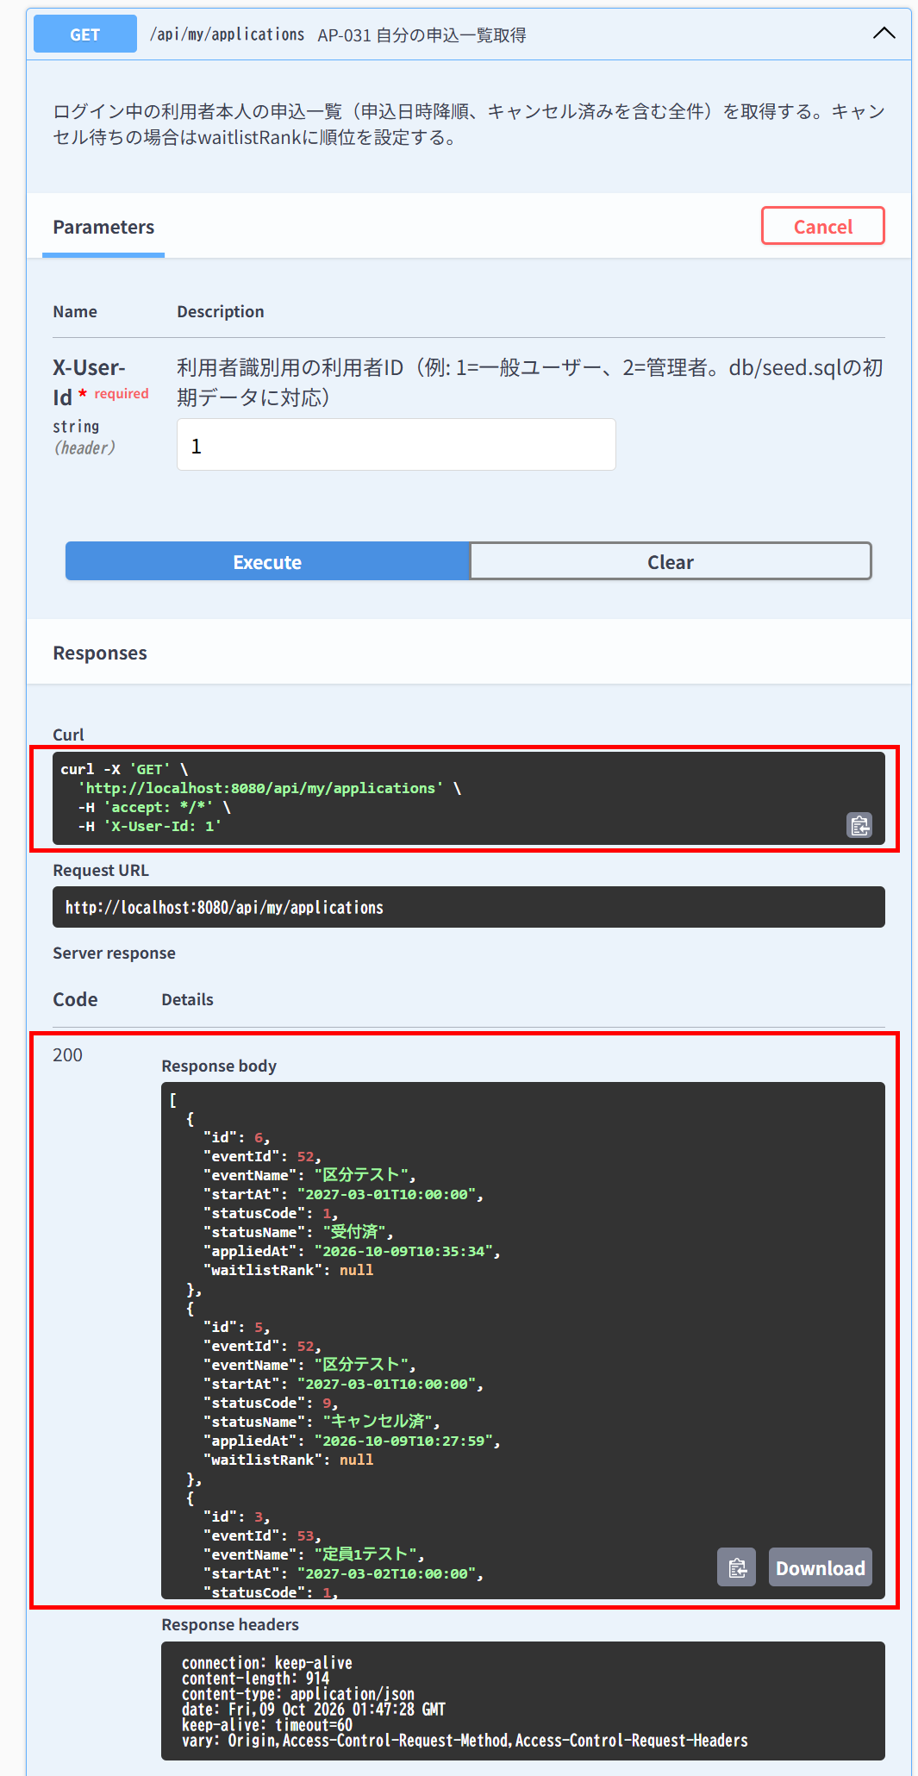
AP-031 自分の申込一覧取得 GET /api/my/applications
← 目次へ戻る

IT-AP031-N02 | キャンセル待ちの申込には順位が返る
区分 | 正常系
前提 | TD-02にTD-05の利用者がキャンセル待ち1番目で申込済み
操作・入力 | TD-05の利用者で呼ぶ
期待結果 | 対象の要素のstatusCode=2、waitlistRank=1
期待結果（データベース） | -（参照のみ）
▼ 画面キャプチャ（この下に貼り付ける）
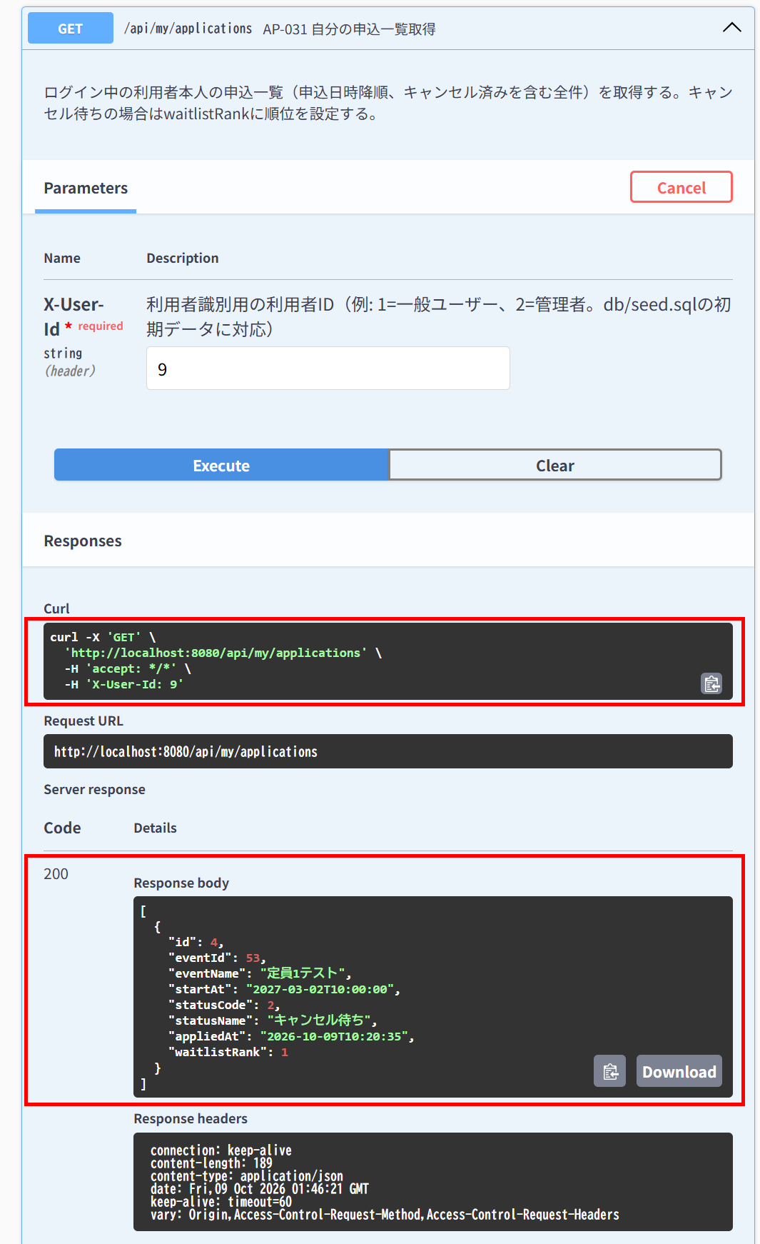

IT-AP031-N03 | 受付済の申込には順位が返らない
区分 | 正常系
前提 | TD-02に一般ユーザーが受付済で申込済み
操作・入力 | 一般ユーザー（ID=1）で呼ぶ
期待結果 | 対象の要素のstatusCode=1、waitlistRank=null
期待結果（データベース） | -（参照のみ）
▼ 画面キャプチャ（この下に貼り付ける）

AP-032
AP-032 申込キャンセル DELETE /api/applications/{id}
← 目次へ戻る

IT-AP032-N02 | 本人のキャンセル待ちの申込をキャンセルできる
区分 | 正常系
前提 | TD-02にTD-05の利用者がキャンセル待ちで申込済み
操作・入力 | TD-05の利用者でその申込のIDを指定する
期待結果 | 204
期待結果（データベース） | 対象の行のstatus_codeが9になる。他の申込のstatus_codeは変わらない
確認SQL | 【操作の前と後に実行し、期待結果のとおりであることを確認する】 SELECT id, event_id, user_id, ticket_type_id, status_code, extra_answer, checked_in_at, updated_at FROM applications ORDER BY id;
▼ 画面キャプチャ（この下に貼り付ける）
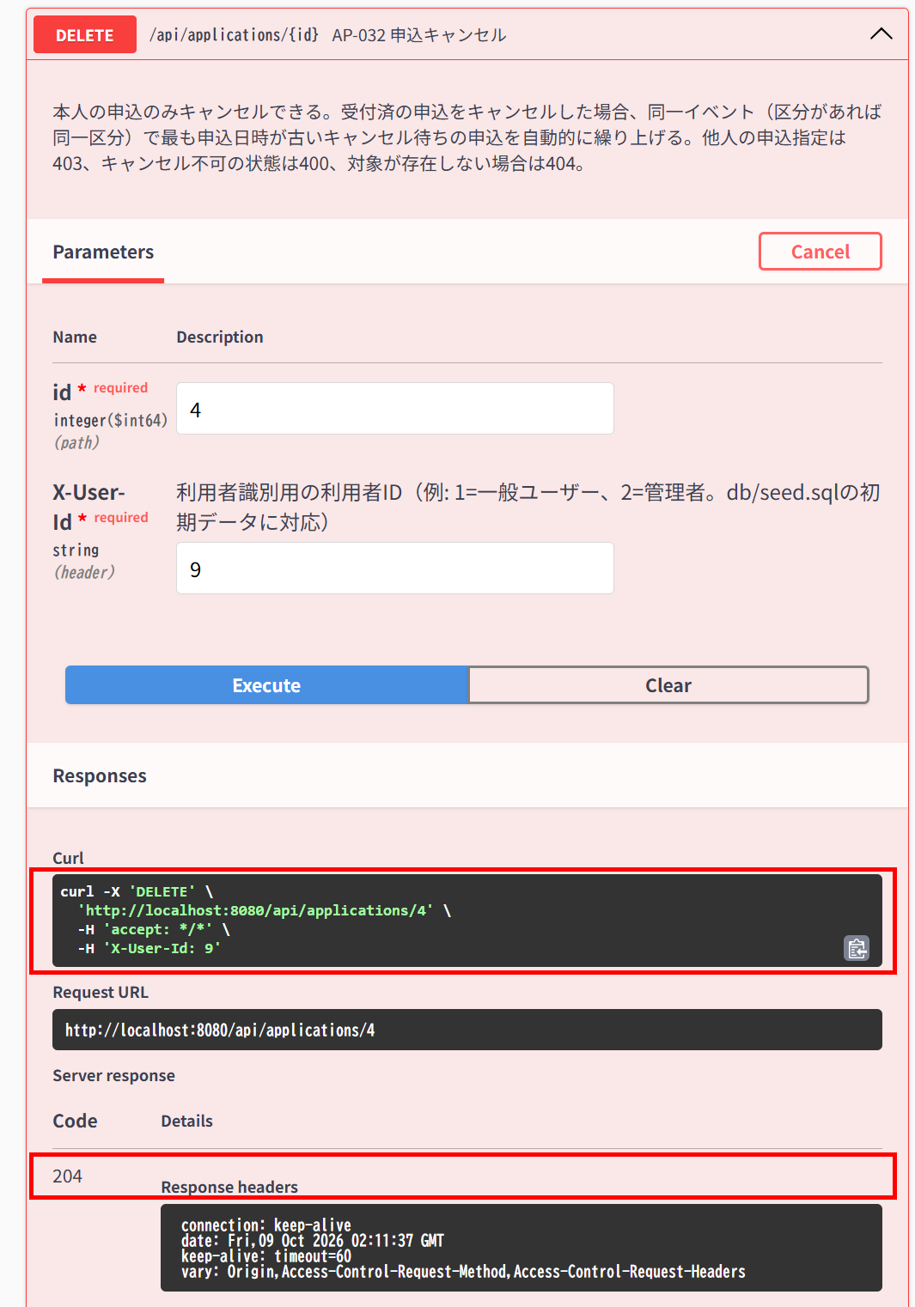

▼ データベースの確認結果：操作の前（SELECT文と結果を貼り付ける）
-- IT-AP032-N02 操作の前（2026-10-09 10:54:15 実行） mysql> SELECT id, event_id, user_id, ticket_type_id, status_code, CHAR_LENGTH(extra_answer) AS extra_answer_length, checked_in_at, updated_at FROM applications ORDER BY id; +----+----------+---------+----------------+-------------+---------------------+---------------+---------------------+ | id | event_id | user_id | ticket_type_id | status_code | extra_answer_length | checked_in_at | updated_at | +----+----------+---------+----------------+-------------+---------------------+---------------+---------------------+ | 1 | 55 | 1 | NULL | 1 | NULL | NULL | 2026-10-09 09:41:29 | | 2 | 53 | 1 | NULL | 9 | NULL | NULL | 2026-10-09 10:18:09 | | 3 | 53 | 1 | NULL | 1 | NULL | NULL | 2026-10-09 10:19:27 | | 4 | 53 | 9 | NULL | 2 | NULL | NULL | 2026-10-09 10:20:34 | | 5 | 52 | 1 | 1 | 9 | NULL | NULL | 2026-10-09 10:29:11 | | 6 | 52 | 1 | 1 | 1 | 500 | NULL | 2026-10-09 10:35:33 | +----+----------+---------+----------------+-------------+---------------------+---------------+---------------------+

▼ データベースの確認結果：操作の後（SELECT文と結果を貼り付ける）
-- IT-AP032-N02 操作の後（2026-10-09 11:12:27 実行） mysql> SELECT id, event_id, user_id, ticket_type_id, status_code, CHAR_LENGTH(extra_answer) AS extra_answer_length, checked_in_at, updated_at FROM applications ORDER BY id; +----+----------+---------+----------------+-------------+---------------------+---------------+---------------------+ | id | event_id | user_id | ticket_type_id | status_code | extra_answer_length | checked_in_at | updated_at | +----+----------+---------+----------------+-------------+---------------------+---------------+---------------------+ | 1 | 55 | 1 | NULL | 1 | NULL | NULL | 2026-10-09 09:41:29 | | 2 | 53 | 1 | NULL | 9 | NULL | NULL | 2026-10-09 10:18:09 | | 3 | 53 | 1 | NULL | 1 | NULL | NULL | 2026-10-09 10:19:27 | | 4 | 53 | 9 | NULL | 9 | NULL | NULL | 2026-10-09 11:11:37 | | 5 | 52 | 1 | 1 | 9 | NULL | NULL | 2026-10-09 10:29:11 | | 6 | 52 | 1 | 1 | 1 | 500 | NULL | 2026-10-09 10:35:33 | +----+----------+---------+----------------+-------------+---------------------+---------------+---------------------+

IT-AP032-N03 | 受付済をキャンセルすると、最も古いキャンセル待ちが繰り上がる
区分 | 正常系
前提 | TD-02に受付済A、キャンセル待ちB（先）・C（後）がある
操作・入力 | Aの申込者でAをキャンセルする
期待結果 | 204
期待結果（データベース） | Aのstatus_code=9、Bのstatus_code=1（受付済）、Cのstatus_code=2のまま
確認SQL | 【操作の前と後に実行し、期待結果のとおりであることを確認する】 SELECT id, event_id, user_id, ticket_type_id, status_code, extra_answer, checked_in_at, updated_at FROM applications ORDER BY id;
▼ 画面キャプチャ（この下に貼り付ける）


▼ データベースの確認結果：操作の前（SELECT文と結果を貼り付ける）
-- IT-AP032-N03 操作の前（2026-10-09 11:13:25 実行） -- ※ イベント53：A=ID 3（user 1、受付済）、B=ID 7（user 9、キャンセル待ち・先）、C=ID 8（user 4、キャンセル待ち・後） mysql> SELECT id, event_id, user_id, ticket_type_id, status_code, CHAR_LENGTH(extra_answer) AS extra_answer_length, checked_in_at, updated_at FROM applications ORDER BY id; +----+----------+---------+----------------+-------------+---------------------+---------------+---------------------+ | id | event_id | user_id | ticket_type_id | status_code | extra_answer_length | checked_in_at | updated_at | +----+----------+---------+----------------+-------------+---------------------+---------------+---------------------+ | 1 | 55 | 1 | NULL | 1 | NULL | NULL | 2026-10-09 09:41:29 | | 2 | 53 | 1 | NULL | 9 | NULL | NULL | 2026-10-09 10:18:09 | | 3 | 53 | 1 | NULL | 1 | NULL | NULL | 2026-10-09 10:19:27 | | 4 | 53 | 9 | NULL | 9 | NULL | NULL | 2026-10-09 11:11:37 | | 5 | 52 | 1 | 1 | 9 | NULL | NULL | 2026-10-09 10:29:11 | | 6 | 52 | 1 | 1 | 1 | 500 | NULL | 2026-10-09 10:35:33 | | 7 | 53 | 9 | NULL | 2 | NULL | NULL | 2026-10-09 11:13:22 | | 8 | 53 | 4 | NULL | 2 | NULL | NULL | 2026-10-09 11:13:23 | +----+----------+---------+----------------+-------------+---------------------+---------------+---------------------+

▼ データベースの確認結果：操作の後（SELECT文と結果を貼り付ける）
-- IT-AP032-N03 操作の後（2026-10-09 11:19:36 実行） -- ※ A（ID=3）のstatus_codeが9、B（ID=7）が1（受付済）に変わった。C（ID=8）は2のまま。ほかの行は変わっていない mysql> SELECT id, event_id, user_id, ticket_type_id, status_code, CHAR_LENGTH(extra_answer) AS extra_answer_length, checked_in_at, updated_at FROM applications ORDER BY id; +----+----------+---------+----------------+-------------+---------------------+---------------+---------------------+ | id | event_id | user_id | ticket_type_id | status_code | extra_answer_length | checked_in_at | updated_at | +----+----------+---------+----------------+-------------+---------------------+---------------+---------------------+ | 1 | 55 | 1 | NULL | 1 | NULL | NULL | 2026-10-09 09:41:29 | | 2 | 53 | 1 | NULL | 9 | NULL | NULL | 2026-10-09 10:18:09 | | 3 | 53 | 1 | NULL | 9 | NULL | NULL | 2026-10-09 11:18:58 | | 4 | 53 | 9 | NULL | 9 | NULL | NULL | 2026-10-09 11:11:37 | | 5 | 52 | 1 | 1 | 9 | NULL | NULL | 2026-10-09 10:29:11 | | 6 | 52 | 1 | 1 | 1 | 500 | NULL | 2026-10-09 10:35:33 | | 7 | 53 | 9 | NULL | 1 | NULL | NULL | 2026-10-09 11:18:58 | | 8 | 53 | 4 | NULL | 2 | NULL | NULL | 2026-10-09 11:13:23 | +----+----------+---------+----------------+-------------+---------------------+---------------+---------------------+

IT-AP032-E01 | 他人の申込はキャンセルできない
区分 | 異常系
前提 | TD-02に一般ユーザーが受付済で申込済み
操作・入力 | TD-05の利用者で一般ユーザーの申込のIDを指定する
期待結果 | 403「権限がありません」（E-A-003）
期待結果（データベース） | 対象の行のstatus_codeは1のまま
確認SQL | 【操作の前と後に実行し、結果が同じことを確認する】 SELECT * FROM applications ORDER BY id;
▼ 画面キャプチャ（この下に貼り付ける）
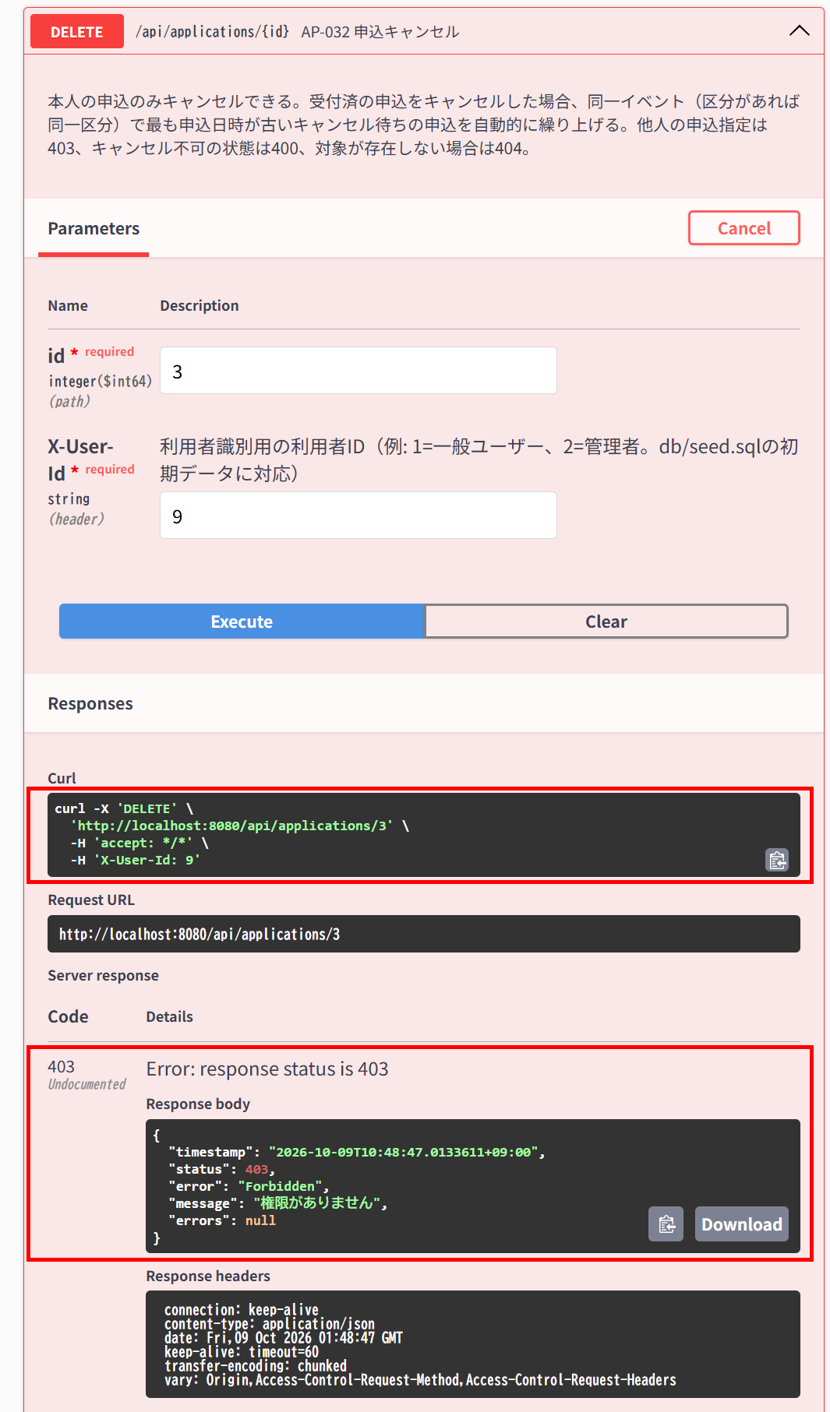

▼ データベースの確認結果：操作の前（SELECT文と結果を貼り付ける）
-- IT-AP032-E01 操作の前（2026-10-09 10:37:54 実行。IT-AP032-E01〜E04の4件を続けて実施したため、最初の操作の前に取得したもの） -- ※ extra_answer は500文字の行があるため、文字数（extra_answer_length）で表示している。ほかは全カラム mysql> SELECT id, event_id, user_id, ticket_type_id, status_code, CHAR_LENGTH(extra_answer) AS extra_answer_length, applied_at, checked_in_at, created_at, updated_at FROM applications ORDER BY id; +----+----------+---------+----------------+-------------+---------------------+---------------------+---------------+---------------------+---------------------+ | id | event_id | user_id | ticket_type_id | status_code | extra_answer_length | applied_at | checked_in_at | created_at | updated_at | +----+----------+---------+----------------+-------------+---------------------+---------------------+---------------+---------------------+---------------------+ | 1 | 55 | 1 | NULL | 1 | NULL | 2026-10-09 09:41:30 | NULL | 2026-10-09 09:41:29 | 2026-10-09 09:41:29 | | 2 | 53 | 1 | NULL | 9 | NULL | 2026-10-09 10:06:06 | NULL | 2026-10-09 10:06:06 | 2026-10-09 10:18:09 | | 3 | 53 | 1 | NULL | 1 | NULL | 2026-10-09 10:19:27 | NULL | 2026-10-09 10:19:27 | 2026-10-09 10:19:27 | | 4 | 53 | 9 | NULL | 2 | NULL | 2026-10-09 10:20:35 | NULL | 2026-10-09 10:20:34 | 2026-10-09 10:20:34 | | 5 | 52 | 1 | 1 | 9 | NULL | 2026-10-09 10:27:59 | NULL | 2026-10-09 10:27:58 | 2026-10-09 10:29:11 | | 6 | 52 | 1 | 1 | 1 | 500 | 2026-10-09 10:35:34 | NULL | 2026-10-09 10:35:33 | 2026-10-09 10:35:33 | +----+----------+---------+----------------+-------------+---------------------+---------------------+---------------+---------------------+---------------------+

▼ データベースの確認結果：操作の後（SELECT文と結果を貼り付ける）
-- IT-AP032-E01 操作の後（2026-10-09 10:53:25 実行。IT-AP032-E01〜E04の4件を続けて実施したため、最後の操作の後に取得したもの） -- ※ extra_answer は500文字の行があるため、文字数（extra_answer_length）で表示している。ほかは全カラム mysql> SELECT id, event_id, user_id, ticket_type_id, status_code, CHAR_LENGTH(extra_answer) AS extra_answer_length, applied_at, checked_in_at, created_at, updated_at FROM applications ORDER BY id; +----+----------+---------+----------------+-------------+---------------------+---------------------+---------------+---------------------+---------------------+ | id | event_id | user_id | ticket_type_id | status_code | extra_answer_length | applied_at | checked_in_at | created_at | updated_at | +----+----------+---------+----------------+-------------+---------------------+---------------------+---------------+---------------------+---------------------+ | 1 | 55 | 1 | NULL | 1 | NULL | 2026-10-09 09:41:30 | NULL | 2026-10-09 09:41:29 | 2026-10-09 09:41:29 | | 2 | 53 | 1 | NULL | 9 | NULL | 2026-10-09 10:06:06 | NULL | 2026-10-09 10:06:06 | 2026-10-09 10:18:09 | | 3 | 53 | 1 | NULL | 1 | NULL | 2026-10-09 10:19:27 | NULL | 2026-10-09 10:19:27 | 2026-10-09 10:19:27 | | 4 | 53 | 9 | NULL | 2 | NULL | 2026-10-09 10:20:35 | NULL | 2026-10-09 10:20:34 | 2026-10-09 10:20:34 | | 5 | 52 | 1 | 1 | 9 | NULL | 2026-10-09 10:27:59 | NULL | 2026-10-09 10:27:58 | 2026-10-09 10:29:11 | | 6 | 52 | 1 | 1 | 1 | 500 | 2026-10-09 10:35:34 | NULL | 2026-10-09 10:35:33 | 2026-10-09 10:35:33 | +----+----------+---------+----------------+-------------+---------------------+---------------------+---------------+---------------------+---------------------+

IT-AP032-E02 | 開催日時を過ぎた申込はキャンセルできない
区分 | 異常系
前提 | TD-04
操作・入力 | 一般ユーザー（ID=1）でTD-04の申込のIDを指定する
期待結果 | 400「取消できません」（E-B-010）
期待結果（データベース） | 対象の行のstatus_codeは1のまま
確認SQL | 【操作の前と後に実行し、結果が同じことを確認する】 SELECT * FROM applications ORDER BY id;
▼ 画面キャプチャ（この下に貼り付ける）
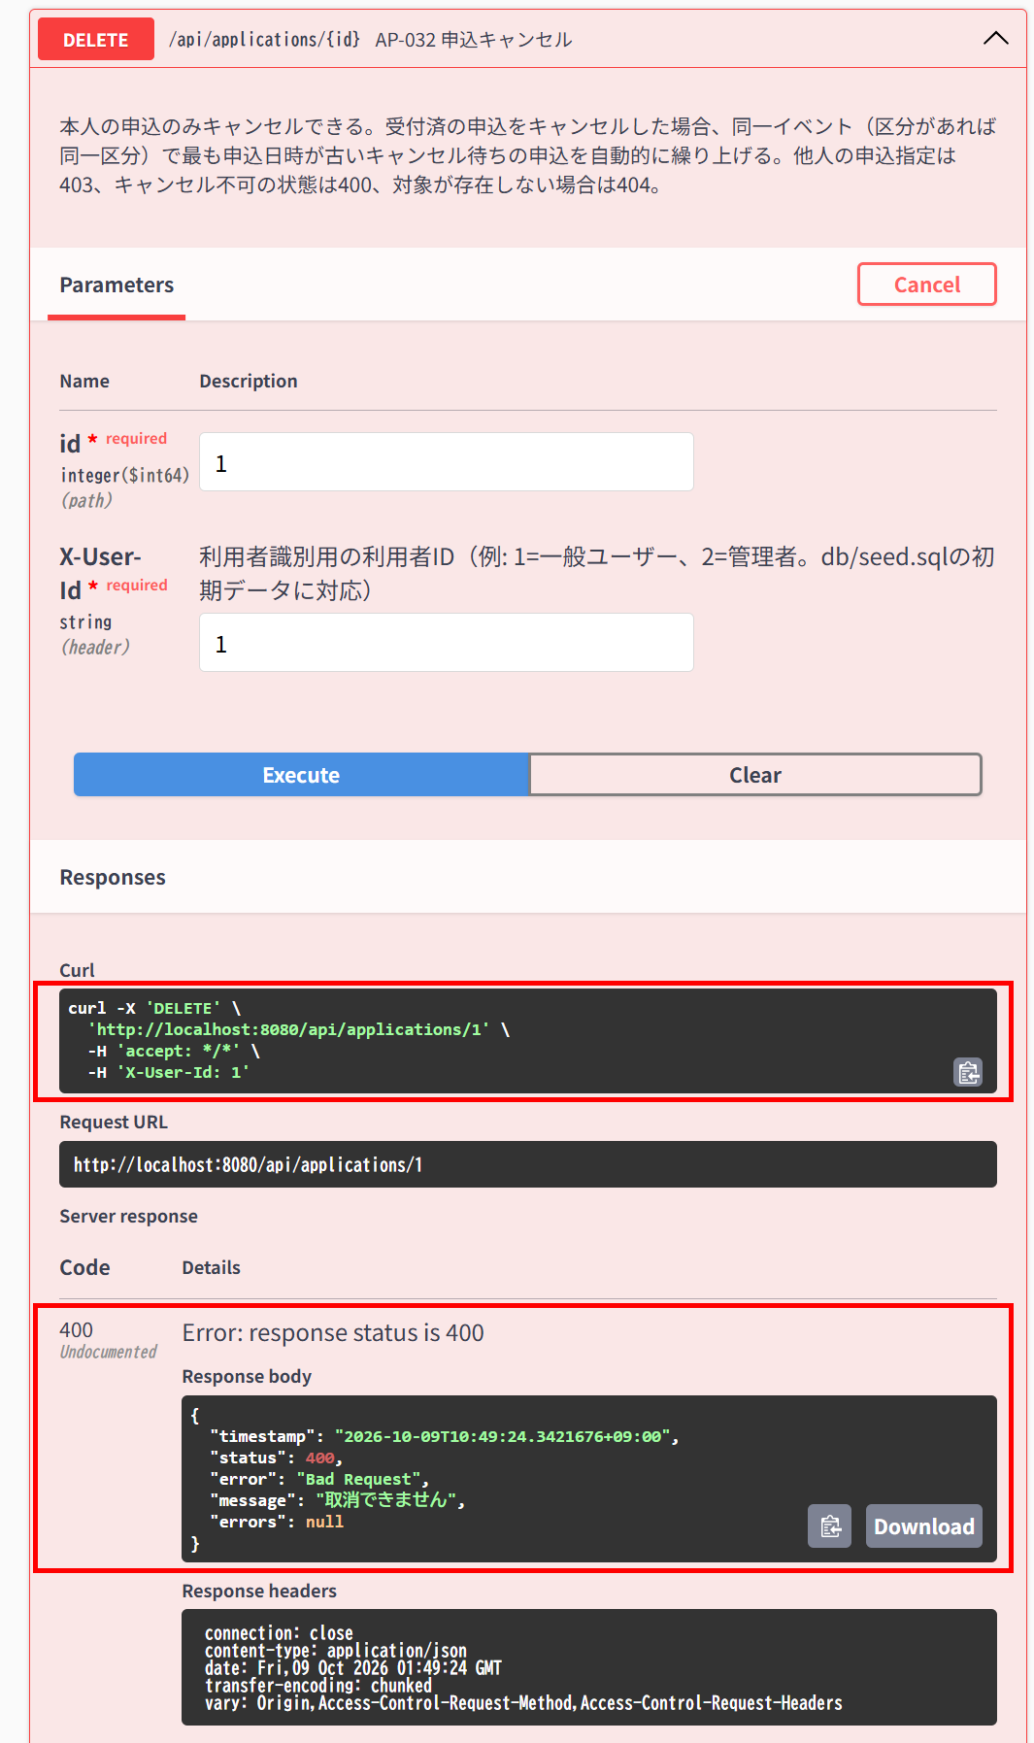

▼ データベースの確認結果：操作の前（SELECT文と結果を貼り付ける）
-- IT-AP032-E02 操作の前（2026-10-09 10:37:54 実行。IT-AP032-E01〜E04の4件を続けて実施したため、最初の操作の前に取得したもの） -- ※ extra_answer は500文字の行があるため、文字数（extra_answer_length）で表示している。ほかは全カラム mysql> SELECT id, event_id, user_id, ticket_type_id, status_code, CHAR_LENGTH(extra_answer) AS extra_answer_length, applied_at, checked_in_at, created_at, updated_at FROM applications ORDER BY id; +----+----------+---------+----------------+-------------+---------------------+---------------------+---------------+---------------------+---------------------+ | id | event_id | user_id | ticket_type_id | status_code | extra_answer_length | applied_at | checked_in_at | created_at | updated_at | +----+----------+---------+----------------+-------------+---------------------+---------------------+---------------+---------------------+---------------------+ | 1 | 55 | 1 | NULL | 1 | NULL | 2026-10-09 09:41:30 | NULL | 2026-10-09 09:41:29 | 2026-10-09 09:41:29 | | 2 | 53 | 1 | NULL | 9 | NULL | 2026-10-09 10:06:06 | NULL | 2026-10-09 10:06:06 | 2026-10-09 10:18:09 | | 3 | 53 | 1 | NULL | 1 | NULL | 2026-10-09 10:19:27 | NULL | 2026-10-09 10:19:27 | 2026-10-09 10:19:27 | | 4 | 53 | 9 | NULL | 2 | NULL | 2026-10-09 10:20:35 | NULL | 2026-10-09 10:20:34 | 2026-10-09 10:20:34 | | 5 | 52 | 1 | 1 | 9 | NULL | 2026-10-09 10:27:59 | NULL | 2026-10-09 10:27:58 | 2026-10-09 10:29:11 | | 6 | 52 | 1 | 1 | 1 | 500 | 2026-10-09 10:35:34 | NULL | 2026-10-09 10:35:33 | 2026-10-09 10:35:33 | +----+----------+---------+----------------+-------------+---------------------+---------------------+---------------+---------------------+---------------------+

▼ データベースの確認結果：操作の後（SELECT文と結果を貼り付ける）
-- IT-AP032-E02 操作の後（2026-10-09 10:53:25 実行。IT-AP032-E01〜E04の4件を続けて実施したため、最後の操作の後に取得したもの） -- ※ extra_answer は500文字の行があるため、文字数（extra_answer_length）で表示している。ほかは全カラム mysql> SELECT id, event_id, user_id, ticket_type_id, status_code, CHAR_LENGTH(extra_answer) AS extra_answer_length, applied_at, checked_in_at, created_at, updated_at FROM applications ORDER BY id; +----+----------+---------+----------------+-------------+---------------------+---------------------+---------------+---------------------+---------------------+ | id | event_id | user_id | ticket_type_id | status_code | extra_answer_length | applied_at | checked_in_at | created_at | updated_at | +----+----------+---------+----------------+-------------+---------------------+---------------------+---------------+---------------------+---------------------+ | 1 | 55 | 1 | NULL | 1 | NULL | 2026-10-09 09:41:30 | NULL | 2026-10-09 09:41:29 | 2026-10-09 09:41:29 | | 2 | 53 | 1 | NULL | 9 | NULL | 2026-10-09 10:06:06 | NULL | 2026-10-09 10:06:06 | 2026-10-09 10:18:09 | | 3 | 53 | 1 | NULL | 1 | NULL | 2026-10-09 10:19:27 | NULL | 2026-10-09 10:19:27 | 2026-10-09 10:19:27 | | 4 | 53 | 9 | NULL | 2 | NULL | 2026-10-09 10:20:35 | NULL | 2026-10-09 10:20:34 | 2026-10-09 10:20:34 | | 5 | 52 | 1 | 1 | 9 | NULL | 2026-10-09 10:27:59 | NULL | 2026-10-09 10:27:58 | 2026-10-09 10:29:11 | | 6 | 52 | 1 | 1 | 1 | 500 | 2026-10-09 10:35:34 | NULL | 2026-10-09 10:35:33 | 2026-10-09 10:35:33 | +----+----------+---------+----------------+-------------+---------------------+---------------------+---------------+---------------------+---------------------+

IT-AP032-E03 | キャンセル済の申込は再度キャンセルできない
区分 | 異常系
前提 | 一般ユーザーのキャンセル済の申込
操作・入力 | 一般ユーザー（ID=1）でその申込のIDを指定する
期待結果 | 400「取消できません」（E-B-010）
期待結果（データベース） | 対象の行のstatus_codeは9のまま
確認SQL | 【操作の前と後に実行し、結果が同じことを確認する】 SELECT * FROM applications ORDER BY id;
▼ 画面キャプチャ（この下に貼り付ける）


▼ データベースの確認結果：操作の前（SELECT文と結果を貼り付ける）
-- IT-AP032-E03 操作の前（2026-10-09 10:37:54 実行。IT-AP032-E01〜E04の4件を続けて実施したため、最初の操作の前に取得したもの） -- ※ extra_answer は500文字の行があるため、文字数（extra_answer_length）で表示している。ほかは全カラム mysql> SELECT id, event_id, user_id, ticket_type_id, status_code, CHAR_LENGTH(extra_answer) AS extra_answer_length, applied_at, checked_in_at, created_at, updated_at FROM applications ORDER BY id; +----+----------+---------+----------------+-------------+---------------------+---------------------+---------------+---------------------+---------------------+ | id | event_id | user_id | ticket_type_id | status_code | extra_answer_length | applied_at | checked_in_at | created_at | updated_at | +----+----------+---------+----------------+-------------+---------------------+---------------------+---------------+---------------------+---------------------+ | 1 | 55 | 1 | NULL | 1 | NULL | 2026-10-09 09:41:30 | NULL | 2026-10-09 09:41:29 | 2026-10-09 09:41:29 | | 2 | 53 | 1 | NULL | 9 | NULL | 2026-10-09 10:06:06 | NULL | 2026-10-09 10:06:06 | 2026-10-09 10:18:09 | | 3 | 53 | 1 | NULL | 1 | NULL | 2026-10-09 10:19:27 | NULL | 2026-10-09 10:19:27 | 2026-10-09 10:19:27 | | 4 | 53 | 9 | NULL | 2 | NULL | 2026-10-09 10:20:35 | NULL | 2026-10-09 10:20:34 | 2026-10-09 10:20:34 | | 5 | 52 | 1 | 1 | 9 | NULL | 2026-10-09 10:27:59 | NULL | 2026-10-09 10:27:58 | 2026-10-09 10:29:11 | | 6 | 52 | 1 | 1 | 1 | 500 | 2026-10-09 10:35:34 | NULL | 2026-10-09 10:35:33 | 2026-10-09 10:35:33 | +----+----------+---------+----------------+-------------+---------------------+---------------------+---------------+---------------------+---------------------+

▼ データベースの確認結果：操作の後（SELECT文と結果を貼り付ける）
-- IT-AP032-E03 操作の後（2026-10-09 10:53:25 実行。IT-AP032-E01〜E04の4件を続けて実施したため、最後の操作の後に取得したもの） -- ※ extra_answer は500文字の行があるため、文字数（extra_answer_length）で表示している。ほかは全カラム mysql> SELECT id, event_id, user_id, ticket_type_id, status_code, CHAR_LENGTH(extra_answer) AS extra_answer_length, applied_at, checked_in_at, created_at, updated_at FROM applications ORDER BY id; +----+----------+---------+----------------+-------------+---------------------+---------------------+---------------+---------------------+---------------------+ | id | event_id | user_id | ticket_type_id | status_code | extra_answer_length | applied_at | checked_in_at | created_at | updated_at | +----+----------+---------+----------------+-------------+---------------------+---------------------+---------------+---------------------+---------------------+ | 1 | 55 | 1 | NULL | 1 | NULL | 2026-10-09 09:41:30 | NULL | 2026-10-09 09:41:29 | 2026-10-09 09:41:29 | | 2 | 53 | 1 | NULL | 9 | NULL | 2026-10-09 10:06:06 | NULL | 2026-10-09 10:06:06 | 2026-10-09 10:18:09 | | 3 | 53 | 1 | NULL | 1 | NULL | 2026-10-09 10:19:27 | NULL | 2026-10-09 10:19:27 | 2026-10-09 10:19:27 | | 4 | 53 | 9 | NULL | 2 | NULL | 2026-10-09 10:20:35 | NULL | 2026-10-09 10:20:34 | 2026-10-09 10:20:34 | | 5 | 52 | 1 | 1 | 9 | NULL | 2026-10-09 10:27:59 | NULL | 2026-10-09 10:27:58 | 2026-10-09 10:29:11 | | 6 | 52 | 1 | 1 | 1 | 500 | 2026-10-09 10:35:34 | NULL | 2026-10-09 10:35:33 | 2026-10-09 10:35:33 | +----+----------+---------+----------------+-------------+---------------------+---------------------+---------------+---------------------+---------------------+

IT-AP032-E04 | 存在しない申込はキャンセルできない
区分 | 異常系
前提 | -
操作・入力 | 一般ユーザー（ID=1）でDELETE /api/applications/99999
期待結果 | 404「申込が見つかりません」（E-B-009）
期待結果（データベース） | applicationsは変更されない
確認SQL | 【操作の前と後に実行し、結果が同じことを確認する】 SELECT * FROM applications ORDER BY id;
▼ 画面キャプチャ（この下に貼り付ける）


▼ データベースの確認結果：操作の前（SELECT文と結果を貼り付ける）
-- IT-AP032-E04 操作の前（2026-10-09 10:37:54 実行。IT-AP032-E01〜E04の4件を続けて実施したため、最初の操作の前に取得したもの） -- ※ extra_answer は500文字の行があるため、文字数（extra_answer_length）で表示している。ほかは全カラム mysql> SELECT id, event_id, user_id, ticket_type_id, status_code, CHAR_LENGTH(extra_answer) AS extra_answer_length, applied_at, checked_in_at, created_at, updated_at FROM applications ORDER BY id; +----+----------+---------+----------------+-------------+---------------------+---------------------+---------------+---------------------+---------------------+ | id | event_id | user_id | ticket_type_id | status_code | extra_answer_length | applied_at | checked_in_at | created_at | updated_at | +----+----------+---------+----------------+-------------+---------------------+---------------------+---------------+---------------------+---------------------+ | 1 | 55 | 1 | NULL | 1 | NULL | 2026-10-09 09:41:30 | NULL | 2026-10-09 09:41:29 | 2026-10-09 09:41:29 | | 2 | 53 | 1 | NULL | 9 | NULL | 2026-10-09 10:06:06 | NULL | 2026-10-09 10:06:06 | 2026-10-09 10:18:09 | | 3 | 53 | 1 | NULL | 1 | NULL | 2026-10-09 10:19:27 | NULL | 2026-10-09 10:19:27 | 2026-10-09 10:19:27 | | 4 | 53 | 9 | NULL | 2 | NULL | 2026-10-09 10:20:35 | NULL | 2026-10-09 10:20:34 | 2026-10-09 10:20:34 | | 5 | 52 | 1 | 1 | 9 | NULL | 2026-10-09 10:27:59 | NULL | 2026-10-09 10:27:58 | 2026-10-09 10:29:11 | | 6 | 52 | 1 | 1 | 1 | 500 | 2026-10-09 10:35:34 | NULL | 2026-10-09 10:35:33 | 2026-10-09 10:35:33 | +----+----------+---------+----------------+-------------+---------------------+---------------------+---------------+---------------------+---------------------+

▼ データベースの確認結果：操作の後（SELECT文と結果を貼り付ける）
-- IT-AP032-E04 操作の後（2026-10-09 10:53:25 実行。IT-AP032-E01〜E04の4件を続けて実施したため、最後の操作の後に取得したもの） -- ※ extra_answer は500文字の行があるため、文字数（extra_answer_length）で表示している。ほかは全カラム mysql> SELECT id, event_id, user_id, ticket_type_id, status_code, CHAR_LENGTH(extra_answer) AS extra_answer_length, applied_at, checked_in_at, created_at, updated_at FROM applications ORDER BY id; +----+----------+---------+----------------+-------------+---------------------+---------------------+---------------+---------------------+---------------------+ | id | event_id | user_id | ticket_type_id | status_code | extra_answer_length | applied_at | checked_in_at | created_at | updated_at | +----+----------+---------+----------------+-------------+---------------------+---------------------+---------------+---------------------+---------------------+ | 1 | 55 | 1 | NULL | 1 | NULL | 2026-10-09 09:41:30 | NULL | 2026-10-09 09:41:29 | 2026-10-09 09:41:29 | | 2 | 53 | 1 | NULL | 9 | NULL | 2026-10-09 10:06:06 | NULL | 2026-10-09 10:06:06 | 2026-10-09 10:18:09 | | 3 | 53 | 1 | NULL | 1 | NULL | 2026-10-09 10:19:27 | NULL | 2026-10-09 10:19:27 | 2026-10-09 10:19:27 | | 4 | 53 | 9 | NULL | 2 | NULL | 2026-10-09 10:20:35 | NULL | 2026-10-09 10:20:34 | 2026-10-09 10:20:34 | | 5 | 52 | 1 | 1 | 9 | NULL | 2026-10-09 10:27:59 | NULL | 2026-10-09 10:27:58 | 2026-10-09 10:29:11 | | 6 | 52 | 1 | 1 | 1 | 500 | 2026-10-09 10:35:34 | NULL | 2026-10-09 10:35:33 | 2026-10-09 10:35:33 | +----+----------+---------+----------------+-------------+---------------------+---------------------+---------------+---------------------+---------------------+

AP-040
AP-040 お気に入り登録 POST /api/favorites
← 目次へ戻る

IT-AP040-N01 | 未登録のイベントをお気に入りに登録できる
区分 | 正常系
前提 | TD-02（お気に入り登録なし）
操作・入力 | 一般ユーザー（ID=1）で{"eventId": TD-02のID}
期待結果 | 201
期待結果（データベース） | favoritesに1行追加される（event_id=TD-02、user_id=1）
確認SQL | 【操作の前と後に実行し、期待結果のとおりであることを確認する】 SELECT id, event_id, user_id, created_at FROM favorites ORDER BY id;
▼ 画面キャプチャ（この下に貼り付ける）


▼ データベースの確認結果：操作の前（SELECT文と結果を貼り付ける）
-- IT-AP040-N01 操作の前（2026-10-09 11:28:05 実行。IT-AP040-N01・N02を続けて実施したため、前後の状態は2件まとめて取得した） mysql> SELECT id, event_id, user_id, created_at FROM favorites ORDER BY id; Empty set（0件）

▼ データベースの確認結果：操作の後（SELECT文と結果を貼り付ける）
-- IT-AP040-N01 操作の後（2026-10-09 11:30:54 実行。IT-AP040-N01・N02を続けて実施したため、前後の状態は2件まとめて取得した） -- ※ ID=1（event_id=53、user_id=1、created_at 11:29:21）がこのケースの操作で追加された行 mysql> SELECT id, event_id, user_id, created_at FROM favorites ORDER BY id; +----+----------+---------+---------------------+ | id | event_id | user_id | created_at | +----+----------+---------+---------------------+ | 1 | 53 | 1 | 2026-10-09 11:29:21 | +----+----------+---------+---------------------+

IT-AP040-N02 | 登録済みのイベントに再度登録しても重複しない
区分 | 正常系
前提 | TD-02を一般ユーザーがお気に入り登録済み
操作・入力 | 一般ユーザー（ID=1）で同じイベントを登録する
期待結果 | 200（201ではない）
期待結果（データベース） | favoritesの該当の行は1件のまま
確認SQL | 【操作の前と後に実行し、結果が同じことを確認する】 SELECT * FROM favorites ORDER BY id;
▼ 画面キャプチャ（この下に貼り付ける）
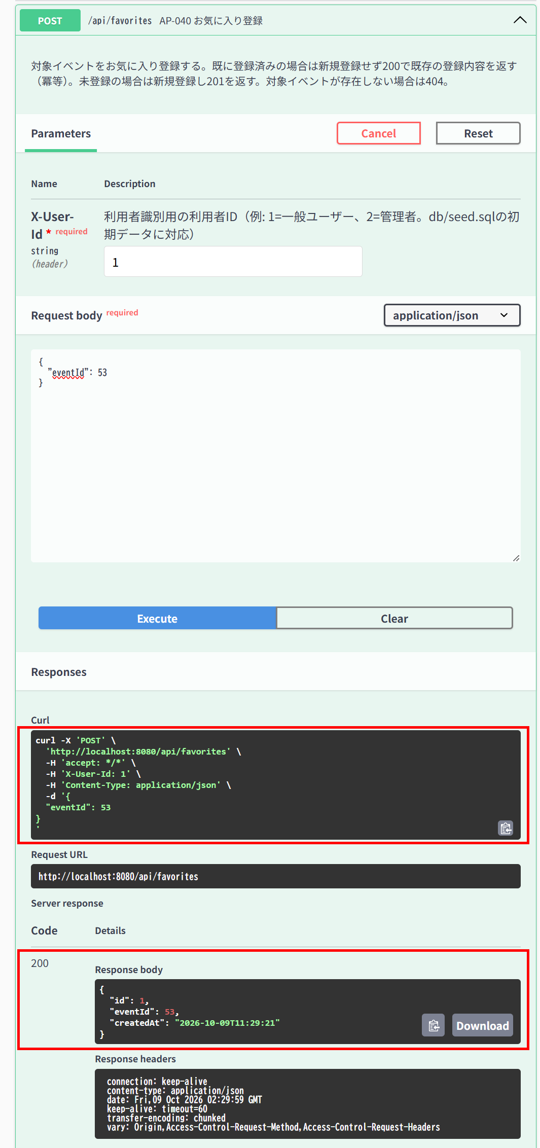

▼ データベースの確認結果：操作の前（SELECT文と結果を貼り付ける）
-- IT-AP040-N02 操作の前（2026-10-09 11:28:05 実行。IT-AP040-N02・N02を続けて実施したため、前後の状態は2件まとめて取得した） -- ※ このケースの操作の前に、IT-AP040-N01の操作でID=1の行が追加されている（下の「操作の後」を参照） mysql> SELECT id, event_id, user_id, created_at FROM favorites ORDER BY id; Empty set（0件）

▼ データベースの確認結果：操作の後（SELECT文と結果を貼り付ける）
-- IT-AP040-N02 操作の後（2026-10-09 11:30:54 実行。IT-AP040-N01・N02を続けて実施したため、前後の状態は2件まとめて取得した） -- ※ event_id=53、user_id=1 の行はID=1の1件のまま。created_at もIT-AP040-N01で登録された時刻（11:29:21）から変わっていない mysql> SELECT id, event_id, user_id, created_at FROM favorites ORDER BY id; +----+----------+---------+---------------------+ | id | event_id | user_id | created_at | +----+----------+---------+---------------------+ | 1 | 53 | 1 | 2026-10-09 11:29:21 | +----+----------+---------+---------------------+

IT-AP040-E01 | 存在しないイベントは登録できない
区分 | 異常系
前提 | -
操作・入力 | 一般ユーザー（ID=1）で{"eventId": 99999}
期待結果 | 404「イベントが見つかりません」（E-B-001）
期待結果（データベース） | favoritesは変更されない
確認SQL | 【操作の前と後に実行し、結果が同じことを確認する】 SELECT * FROM favorites ORDER BY id;
▼ 画面キャプチャ（この下に貼り付ける）


▼ データベースの確認結果：操作の前（SELECT文と結果を貼り付ける）
-- IT-AP040-E01 操作の前（2026-10-09 11:20:29 実行。IT-AP042-N03・AP041-N02・AP040-E01〜E03の5件を続けて実施したため、最初の操作の前に取得したもの） mysql> SELECT * FROM favorites ORDER BY id; Empty set（0件）

▼ データベースの確認結果：操作の後（SELECT文と結果を貼り付ける）
-- IT-AP040-E01 操作の後（2026-10-09 11:27:35 実行。IT-AP042-N03・AP041-N02・AP040-E01〜E03の5件を続けて実施したため、最後の操作の後に取得したもの） mysql> SELECT * FROM favorites ORDER BY id; Empty set（0件）

IT-AP040-E02 | 削除済みのイベントは登録できない
区分 | 異常系
前提 | 削除済みのイベントがある
操作・入力 | 一般ユーザー（ID=1）で削除済みのイベントのIDを指定する
期待結果 | 404「イベントが見つかりません」（E-B-001）
期待結果（データベース） | favoritesは変更されない
確認SQL | 【操作の前と後に実行し、結果が同じことを確認する】 SELECT * FROM favorites ORDER BY id;
▼ 画面キャプチャ（この下に貼り付ける）
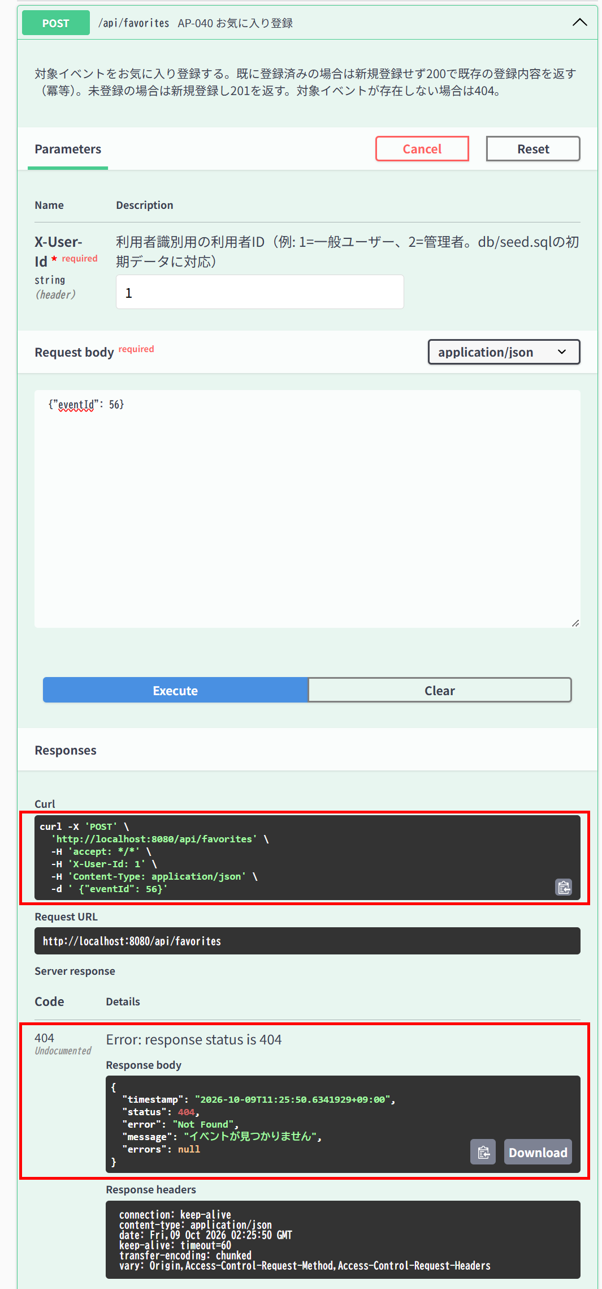

▼ データベースの確認結果：操作の前（SELECT文と結果を貼り付ける）
-- IT-AP040-E02 操作の前（2026-10-09 11:20:29 実行。IT-AP042-N03・AP041-N02・AP040-E01〜E03の5件を続けて実施したため、最初の操作の前に取得したもの） mysql> SELECT * FROM favorites ORDER BY id; Empty set（0件）

▼ データベースの確認結果：操作の後（SELECT文と結果を貼り付ける）
-- IT-AP040-E02 操作の後（2026-10-09 11:27:35 実行。IT-AP042-N03・AP041-N02・AP040-E01〜E03の5件を続けて実施したため、最後の操作の後に取得したもの） mysql> SELECT * FROM favorites ORDER BY id; Empty set（0件）

IT-AP040-E03 | イベントIDが未指定だと入力エラーになる
区分 | 異常系
前提 | -
操作・入力 | 一般ユーザー（ID=1）で{}を送る
期待結果 | 400、errors[]にeventId「イベントIDを指定してください」（E-V-007）
期待結果（データベース） | favoritesは変更されない
確認SQL | 【操作の前と後に実行し、結果が同じことを確認する】 SELECT * FROM favorites ORDER BY id;
▼ 画面キャプチャ（この下に貼り付ける）
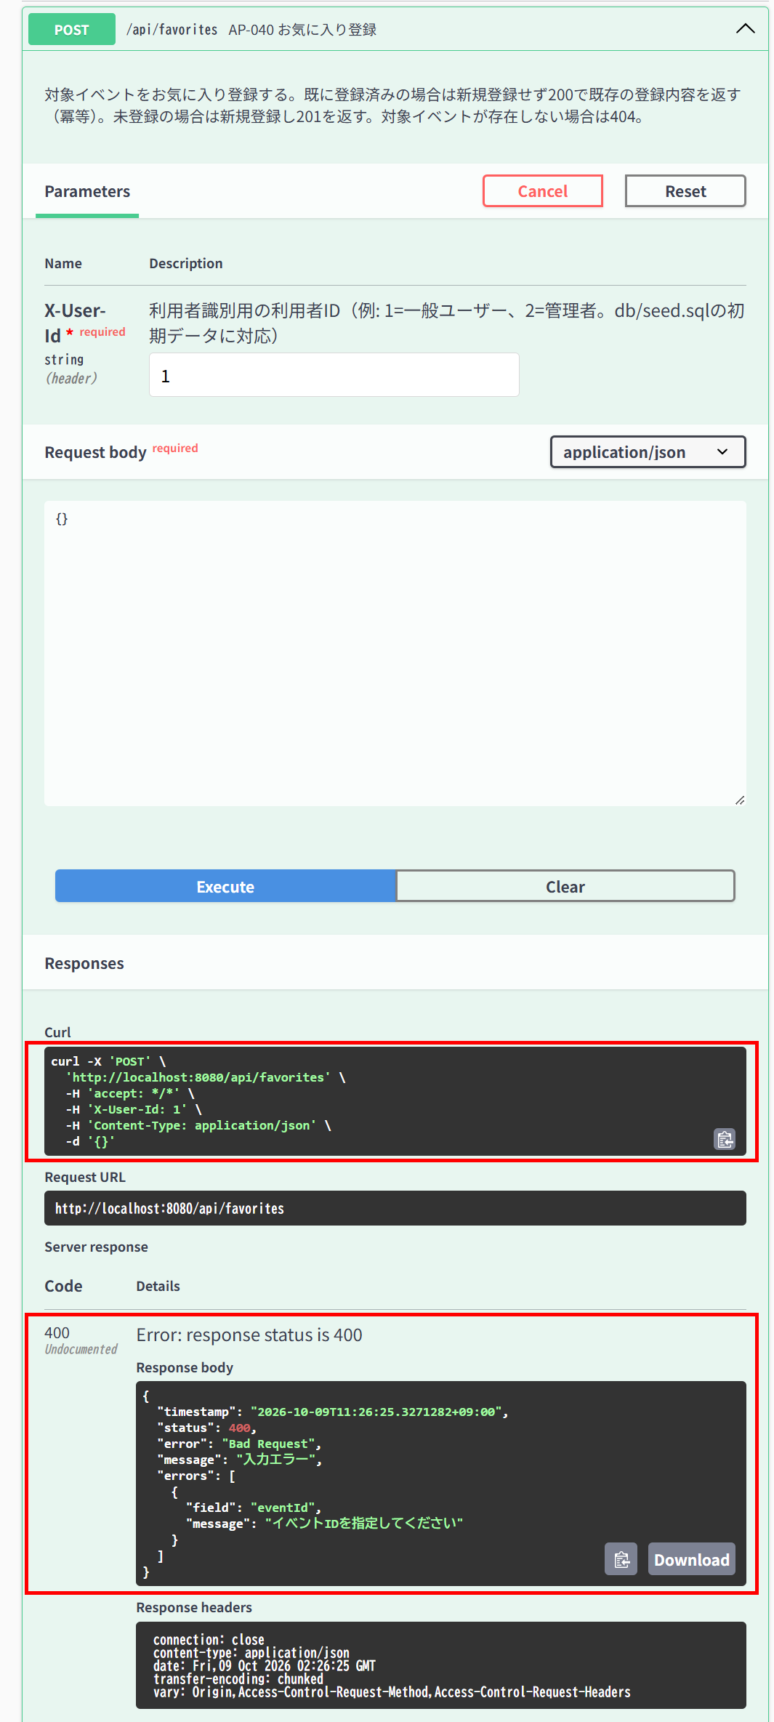

▼ データベースの確認結果：操作の前（SELECT文と結果を貼り付ける）
-- IT-AP040-E03 操作の前（2026-10-09 11:20:29 実行。IT-AP042-N03・AP041-N02・AP040-E01〜E03の5件を続けて実施したため、最初の操作の前に取得したもの） mysql> SELECT * FROM favorites ORDER BY id; Empty set（0件）

▼ データベースの確認結果：操作の後（SELECT文と結果を貼り付ける）
-- IT-AP040-E03 操作の後（2026-10-09 11:27:35 実行。IT-AP042-N03・AP041-N02・AP040-E01〜E03の5件を続けて実施したため、最後の操作の後に取得したもの） mysql> SELECT * FROM favorites ORDER BY id; Empty set（0件）

AP-041
AP-041 お気に入り解除 DELETE /api/favorites/{eventId}
← 目次へ戻る

IT-AP041-N01 | 登録済みのお気に入りを解除できる
区分 | 正常系
前提 | TD-02を一般ユーザーがお気に入り登録済み
操作・入力 | 一般ユーザー（ID=1）でTD-02のIDを指定する
期待結果 | 204
期待結果（データベース） | favoritesの該当の行が削除される
確認SQL | 【操作の前と後に実行し、期待結果のとおりであることを確認する】 SELECT id, event_id, user_id, created_at FROM favorites ORDER BY id;
▼ 画面キャプチャ（この下に貼り付ける）
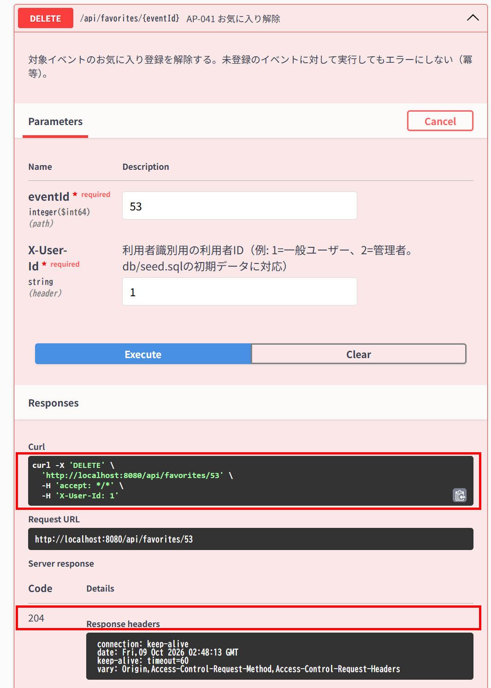

▼ データベースの確認結果：操作の前（SELECT文と結果を貼り付ける）
-- IT-AP041-N01 操作の前（2026-10-09 11:35:06 実行） mysql> SELECT id, event_id, user_id, created_at FROM favorites ORDER BY id; +----+----------+---------+---------------------+ | id | event_id | user_id | created_at | +----+----------+---------+---------------------+ | 1 | 53 | 1 | 2026-10-09 11:29:21 | | 2 | 52 | 1 | 2026-10-09 11:31:36 | | 3 | 57 | 1 | 2026-10-09 11:35:06 | +----+----------+---------+---------------------+

▼ データベースの確認結果：操作の後（SELECT文と結果を貼り付ける）
-- IT-AP041-N01 操作の後（2026-10-09 11:50:03 実行） -- ※ event_id=53、user_id=1 の行（ID=1）が削除された。ほかの2行は変わっていない mysql> SELECT id, event_id, user_id, created_at FROM favorites ORDER BY id; +----+----------+---------+---------------------+ | id | event_id | user_id | created_at | +----+----------+---------+---------------------+ | 2 | 52 | 1 | 2026-10-09 11:31:36 | | 3 | 57 | 1 | 2026-10-09 11:35:06 | +----+----------+---------+---------------------+

IT-AP041-N02 | 未登録のイベントを解除してもエラーにならない
区分 | 正常系
前提 | TD-02（お気に入り登録なし）
操作・入力 | 一般ユーザー（ID=1）でTD-02のIDを指定する
期待結果 | 204
期待結果（データベース） | favoritesは変更されない
確認SQL | 【操作の前と後に実行し、結果が同じことを確認する】 SELECT * FROM favorites ORDER BY id;
▼ 画面キャプチャ（この下に貼り付ける）


▼ データベースの確認結果：操作の前（SELECT文と結果を貼り付ける）
-- IT-AP041-N02 操作の前（2026-10-09 11:20:29 実行。IT-AP042-N03・AP041-N02・AP040-E01〜E03の5件を続けて実施したため、最初の操作の前に取得したもの） mysql> SELECT * FROM favorites ORDER BY id; Empty set（0件）

▼ データベースの確認結果：操作の後（SELECT文と結果を貼り付ける）
-- IT-AP041-N02 操作の後（2026-10-09 11:27:35 実行。IT-AP042-N03・AP041-N02・AP040-E01〜E03の5件を続けて実施したため、最後の操作の後に取得したもの） mysql> SELECT * FROM favorites ORDER BY id; Empty set（0件）

AP-042
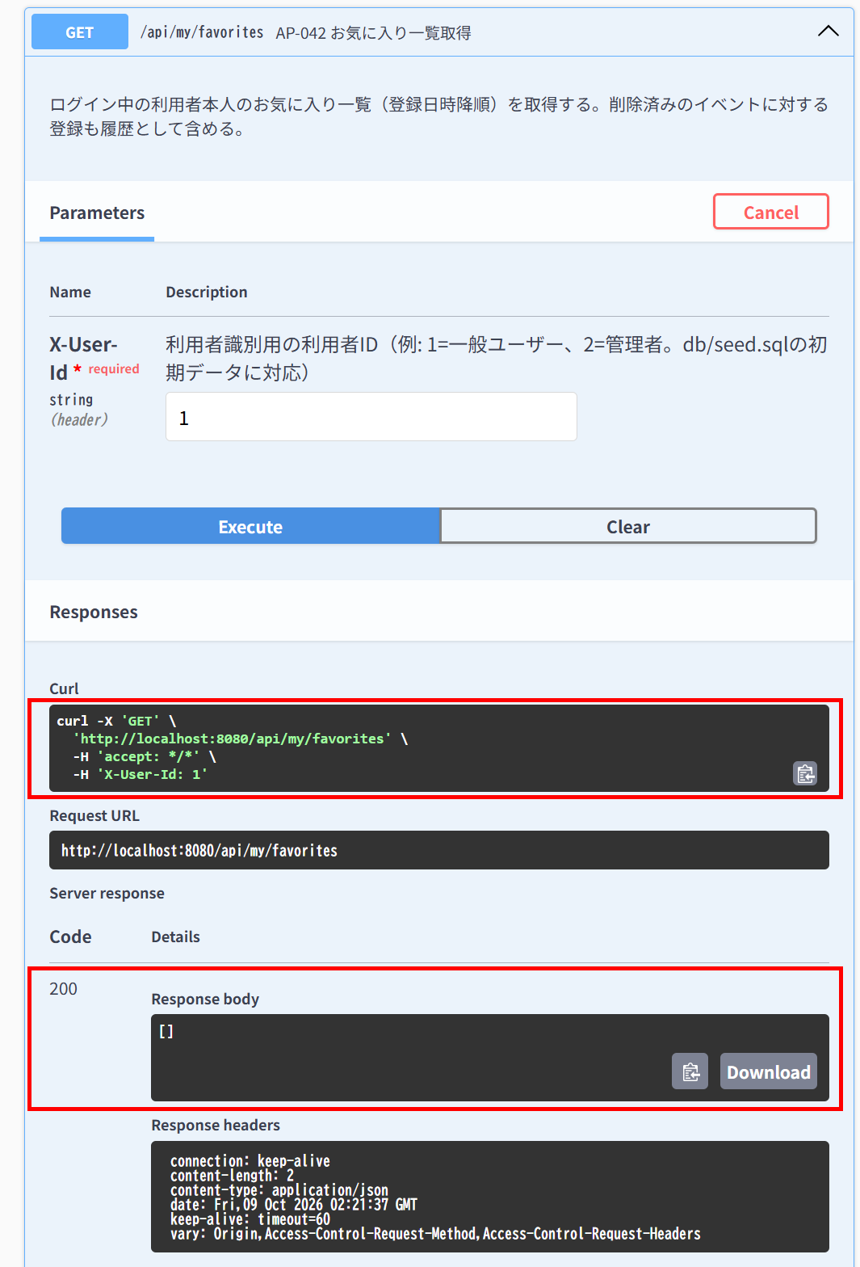
AP-042 お気に入り一覧取得 GET /api/my/favorites
← 目次へ戻る

IT-AP042-N01 | 自分のお気に入りが登録日時の降順で返る
区分 | 正常系
前提 | 一般ユーザーが2件お気に入り登録している
操作・入力 | 一般ユーザー（ID=1）で呼ぶ
期待結果 | 200。2件がfavoritedAtの降順で返る
期待結果（データベース） | -（参照のみ）
▼ 画面キャプチャ（この下に貼り付ける）
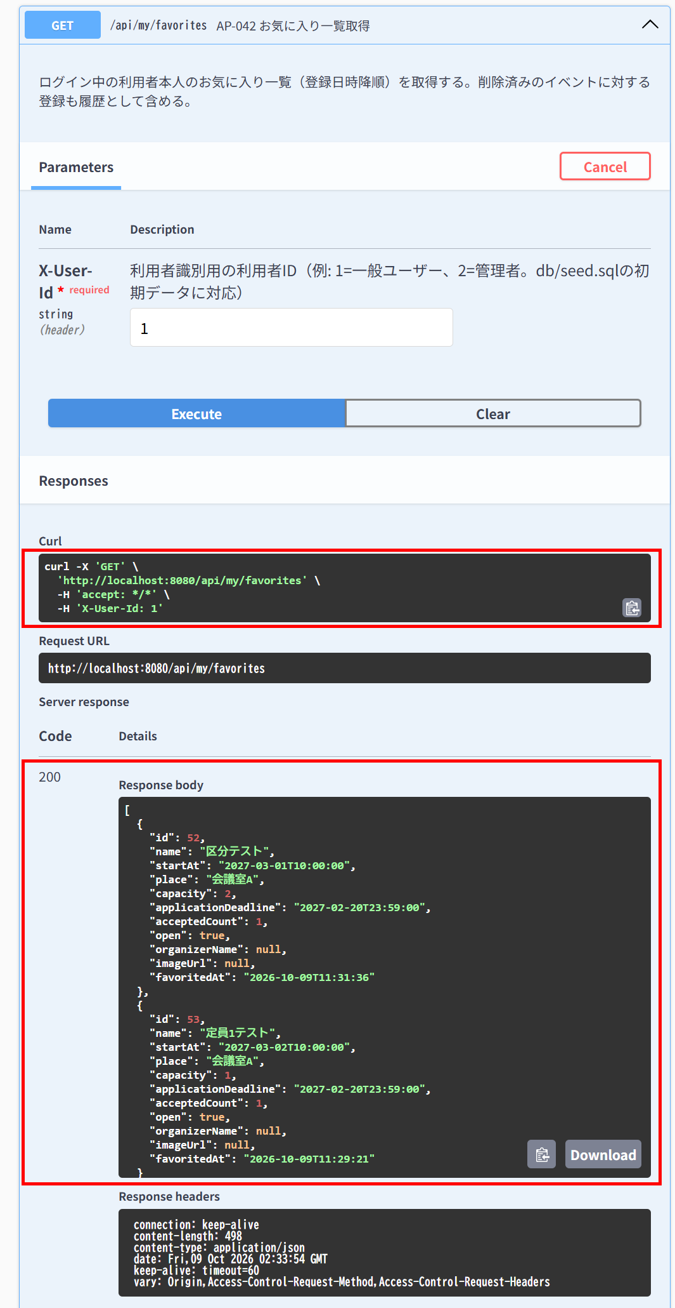

IT-AP042-N02 | 削除済みのイベントへの登録も一覧に含まれる
区分 | 正常系
前提 | お気に入り登録したイベントが削除されている
操作・入力 | 一般ユーザー（ID=1）で呼ぶ
期待結果 | 200。削除済みのイベントも含まれる
期待結果（データベース） | -（参照のみ）
▼ 画面キャプチャ（この下に貼り付ける）


IT-AP042-N03 | お気に入りが無い場合は空の配列が返る
区分 | 正常系
前提 | 一般ユーザーのお気に入り登録なし
操作・入力 | 一般ユーザー（ID=1）で呼ぶ
期待結果 | 200、[]
期待結果（データベース） | -（参照のみ）
▼ 画面キャプチャ（この下に貼り付ける）

AP-050
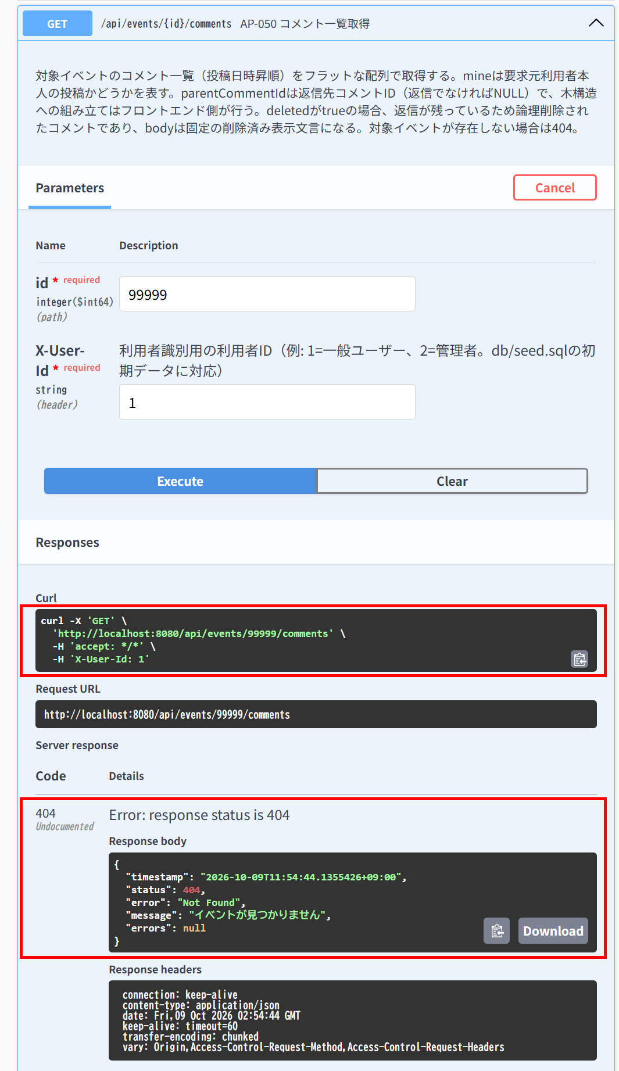
AP-050 コメント一覧取得 GET /api/events/{id}/comments
← 目次へ戻る

IT-AP050-N01 | コメントと返信が投稿日時の昇順で、1階層の配列で返る
区分 | 正常系
前提 | イベントにコメントと、その返信がある
操作・入力 | 一般ユーザー（ID=1）でイベントのIDを指定する
期待結果 | 200。createdAtの昇順。返信のparentCommentIdが親コメントのid
期待結果（データベース） | -（参照のみ）
▼ 画面キャプチャ（この下に貼り付ける）
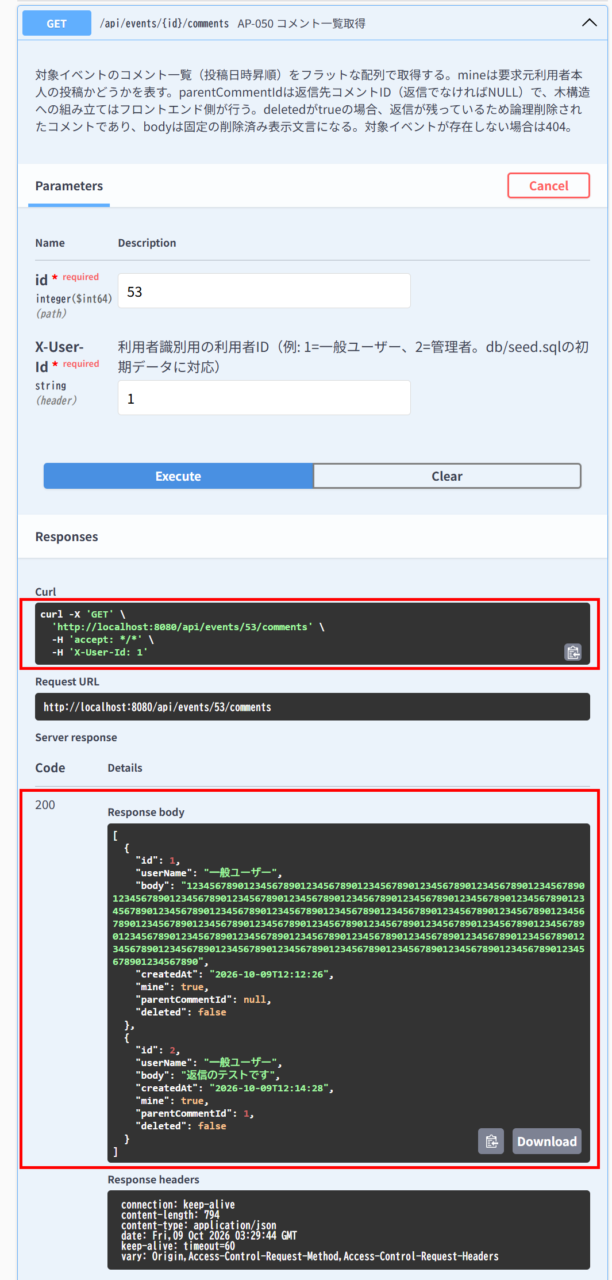

IT-AP050-N02 | 論理削除済みのコメントは固定の文言で返る
区分 | 正常系
前提 | 返信のあるコメントが削除されている
操作・入力 | 一般ユーザー（ID=1）で呼ぶ
期待結果 | 対象の要素のdeleted=true、body=「このコメントは削除されました」
期待結果（データベース） | -（参照のみ）
▼ 画面キャプチャ（この下に貼り付ける）
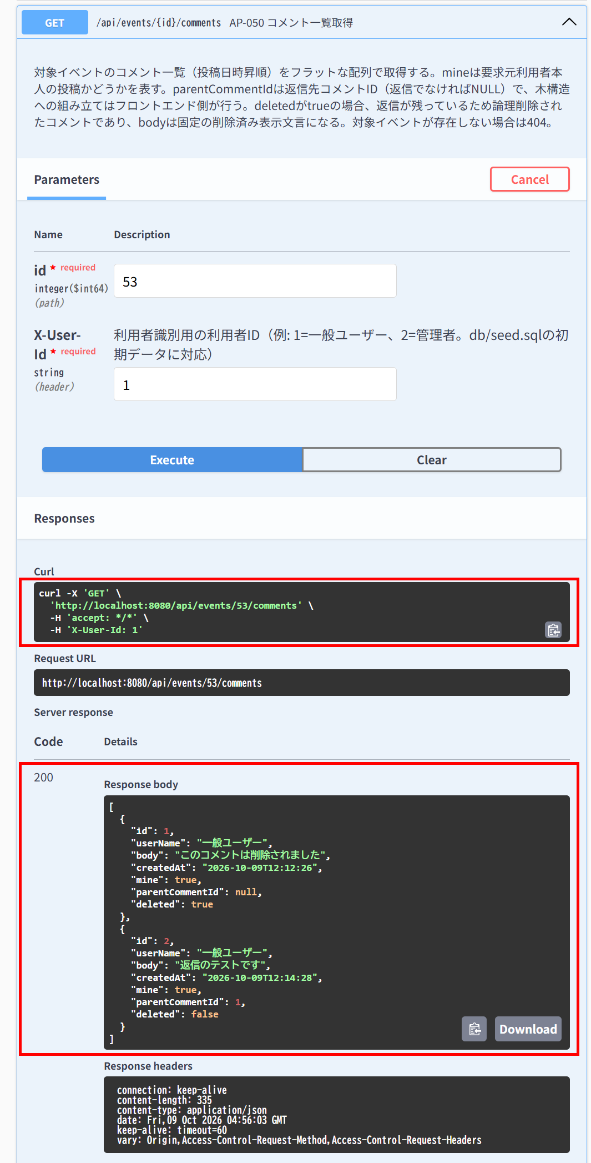

IT-AP050-N03 | 自分の投稿はmineがtrueで返る
区分 | 正常系
前提 | 一般ユーザーが投稿したコメントがある
操作・入力 | 一般ユーザー（ID=1）で呼ぶ
期待結果 | 対象の要素のmine=true
期待結果（データベース） | -（参照のみ）
▼ 画面キャプチャ（この下に貼り付ける）

IT-AP050-N04 | 他人の投稿はmineがfalseで返る
区分 | 正常系
前提 | 一般ユーザーが投稿したコメントがある
操作・入力 | TD-05の利用者で呼ぶ
期待結果 | 対象の要素のmine=false
期待結果（データベース） | -（参照のみ）
▼ 画面キャプチャ（この下に貼り付ける）
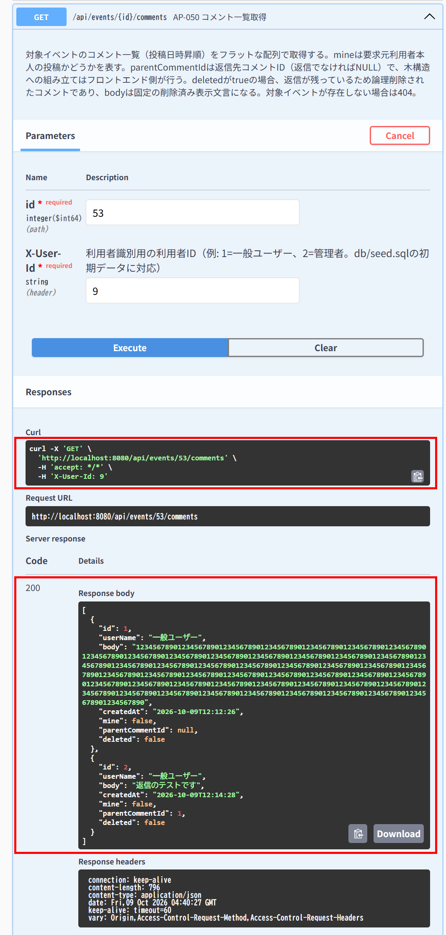

IT-AP050-E01 | 存在しないイベントのコメントは取得できない
区分 | 異常系
前提 | -
操作・入力 | 一般ユーザー（ID=1）でGET /api/events/99999/comments
期待結果 | 404「イベントが見つかりません」（E-B-001）
期待結果（データベース） | -（参照のみ）
▼ 画面キャプチャ（この下に貼り付ける）

AP-051
AP-051 コメント投稿・返信 POST /api/events/{id}/comments
← 目次へ戻る

IT-AP051-N01 | コメントを投稿できる（本文500文字、上限）
区分 | 正常系
前提 | TD-02
操作・入力 | 一般ユーザー（ID=1）でbodyを500文字にして投稿する
期待結果 | 201、mine=true、parentCommentId=null
期待結果（データベース） | event_commentsに1行追加される（event_id=TD-02、user_id=1、parent_comment_id=NULL、deleted_at=NULL）
確認SQL | 【操作の前と後に実行し、期待結果のとおりであることを確認する】 SELECT id, event_id, user_id, parent_comment_id, body, deleted_at, updated_at FROM event_comments ORDER BY id;
▼ 画面キャプチャ（この下に貼り付ける）
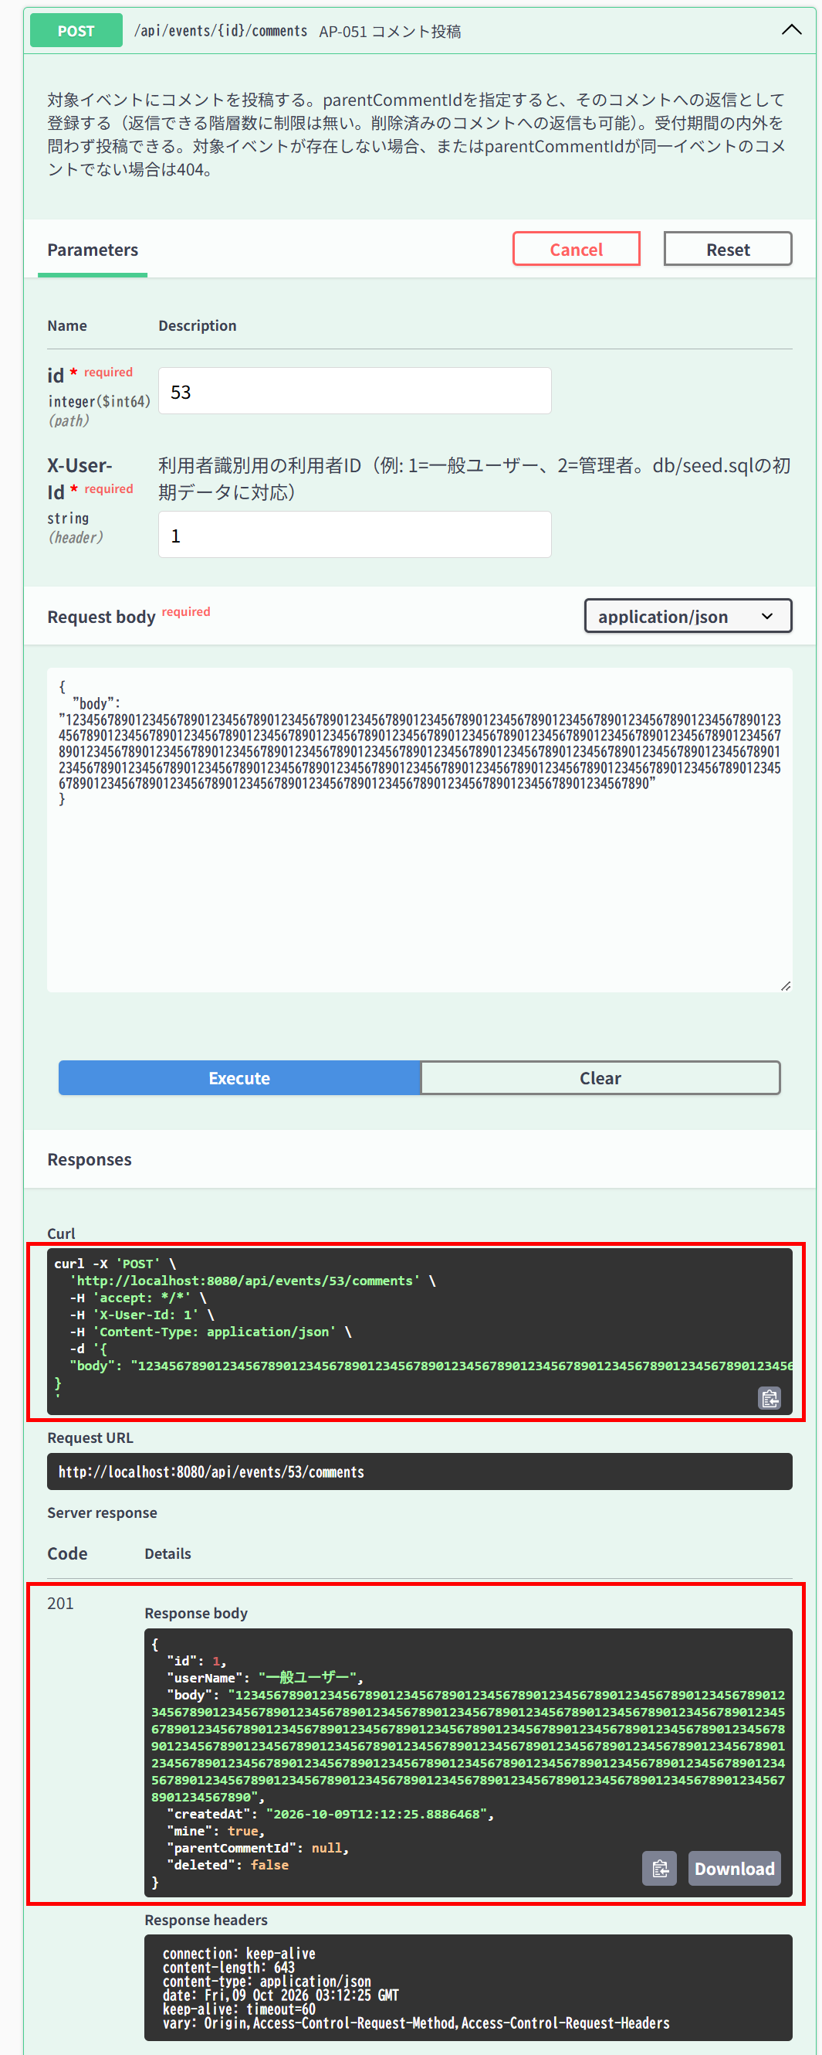

▼ データベースの確認結果：操作の前（SELECT文と結果を貼り付ける）
-- IT-AP051-N01 操作の前（2026-10-09 12:03:23 実行。IT-AP051-N01（12:12:26）→ N02（12:14:28）→ N03（12:15:20、12:15:30）を続けて実施したため、前後の状態は3件まとめて取得した） -- ※ この時点で event_comments は0件 mysql> SELECT id, event_id, user_id, parent_comment_id, CHAR_LENGTH(body) AS body_length, LEFT(body, 20) AS body_head, deleted_at, updated_at FROM event_comments ORDER BY id; Empty set（0件）

▼ データベースの確認結果：操作の後（SELECT文と結果を貼り付ける）
-- IT-AP051-N01 操作の後（2026-10-09 12:16:26 実行。IT-AP051-N01（12:12:26）→ N02（12:14:28）→ N03（12:15:20、12:15:30）を続けて実施したため、前後の状態は3件まとめて取得した） -- ※ ID=1（event_id=53、user_id=1、parent_comment_id=NULL、deleted_at=NULL、本文500文字）がこのケースの操作で追加された行 -- ※ body は長い行があるため、文字数（body_length）と先頭20文字（body_head）で表示している mysql> SELECT id, event_id, user_id, parent_comment_id, CHAR_LENGTH(body) AS body_length, LEFT(body, 20) AS body_head, deleted_at, created_at FROM event_comments ORDER BY id; +----+----------+---------+-------------------+-------------+-----------------------------------+------------+---------------------+ | id | event_id | user_id | parent_comment_id | body_length | body_head | deleted_at | created_at | +----+----------+---------+-------------------+-------------+-----------------------------------+------------+---------------------+ | 1 | 53 | 1 | NULL | 500 | 12345678901234567890 | NULL | 2026-10-09 12:12:26 | | 2 | 53 | 1 | 1 | 8 | 返信のテストです | NULL | 2026-10-09 12:14:28 | | 3 | 54 | 1 | NULL | 11 | 締切後の投稿テストです | NULL | 2026-10-09 12:15:20 | | 4 | 54 | 1 | NULL | 11 | 締切後の投稿テストです | NULL | 2026-10-09 12:15:30 | +----+----------+---------+-------------------+-------------+-----------------------------------+------------+---------------------+

IT-AP051-N02 | コメントに返信できる
区分 | 正常系
前提 | TD-02にコメントがある
操作・入力 | 一般ユーザー（ID=1）でparentCommentIdにそのコメントのIDを指定して投稿する
期待結果 | 201、parentCommentId=指定したID
期待結果（データベース） | 追加された行のparent_comment_idが指定したID
確認SQL | 【操作の前と後に実行し、期待結果のとおりであることを確認する】 SELECT id, event_id, user_id, parent_comment_id, body, deleted_at, updated_at FROM event_comments ORDER BY id;
▼ 画面キャプチャ（この下に貼り付ける）


▼ データベースの確認結果：操作の前（SELECT文と結果を貼り付ける）
-- IT-AP051-N02 操作の前（2026-10-09 12:03:23 実行。IT-AP051-N01（12:12:26）→ N02（12:14:28）→ N03（12:15:20、12:15:30）を続けて実施したため、前後の状態は3件まとめて取得した） -- ※ このケースの操作の前に、IT-AP051-N01でID=1が追加されている（下の「操作の後」を参照） mysql> SELECT id, event_id, user_id, parent_comment_id, CHAR_LENGTH(body) AS body_length, LEFT(body, 20) AS body_head, deleted_at, updated_at FROM event_comments ORDER BY id; Empty set（0件）

▼ データベースの確認結果：操作の後（SELECT文と結果を貼り付ける）
-- IT-AP051-N02 操作の後（2026-10-09 12:16:26 実行。IT-AP051-N01（12:12:26）→ N02（12:14:28）→ N03（12:15:20、12:15:30）を続けて実施したため、前後の状態は3件まとめて取得した） -- ※ ID=2（parent_comment_id=1）がこのケースの操作で追加された行 -- ※ body は長い行があるため、文字数（body_length）と先頭20文字（body_head）で表示している mysql> SELECT id, event_id, user_id, parent_comment_id, CHAR_LENGTH(body) AS body_length, LEFT(body, 20) AS body_head, deleted_at, created_at FROM event_comments ORDER BY id; +----+----------+---------+-------------------+-------------+-----------------------------------+------------+---------------------+ | id | event_id | user_id | parent_comment_id | body_length | body_head | deleted_at | created_at | +----+----------+---------+-------------------+-------------+-----------------------------------+------------+---------------------+ | 1 | 53 | 1 | NULL | 500 | 12345678901234567890 | NULL | 2026-10-09 12:12:26 | | 2 | 53 | 1 | 1 | 8 | 返信のテストです | NULL | 2026-10-09 12:14:28 | | 3 | 54 | 1 | NULL | 11 | 締切後の投稿テストです | NULL | 2026-10-09 12:15:20 | | 4 | 54 | 1 | NULL | 11 | 締切後の投稿テストです | NULL | 2026-10-09 12:15:30 | +----+----------+---------+-------------------+-------------+-----------------------------------+------------+---------------------+

IT-AP051-N03 | 受付が終了したイベントにも投稿できる
区分 | 正常系
前提 | TD-03
操作・入力 | 一般ユーザー（ID=1）でTD-03に投稿する
期待結果 | 201
期待結果（データベース） | event_commentsに1行追加される
確認SQL | 【操作の前と後に実行し、期待結果のとおりであることを確認する】 SELECT id, event_id, user_id, parent_comment_id, body, deleted_at, updated_at FROM event_comments ORDER BY id;
▼ 画面キャプチャ（この下に貼り付ける）


▼ データベースの確認結果：操作の前（SELECT文と結果を貼り付ける）
-- IT-AP051-N03 操作の前（2026-10-09 12:03:23 実行。IT-AP051-N01（12:12:26）→ N02（12:14:28）→ N03（12:15:20、12:15:30）を続けて実施したため、前後の状態は3件まとめて取得した） -- ※ このケースの操作の前に、IT-AP051-N01でID=1、N02でID=2が追加されている（下の「操作の後」を参照） mysql> SELECT id, event_id, user_id, parent_comment_id, CHAR_LENGTH(body) AS body_length, LEFT(body, 20) AS body_head, deleted_at, updated_at FROM event_comments ORDER BY id; Empty set（0件）

▼ データベースの確認結果：操作の後（SELECT文と結果を貼り付ける）
-- IT-AP051-N03 操作の後（2026-10-09 12:16:26 実行。IT-AP051-N01（12:12:26）→ N02（12:14:28）→ N03（12:15:20、12:15:30）を続けて実施したため、前後の状態は3件まとめて取得した） -- ※ ID=3・ID=4（event_id=54）がこのケースの操作で追加された行。Executeを2回押したため2行ある（1回の操作につき1行追加）。画像は2回目（ID=4）の応答 -- ※ body は長い行があるため、文字数（body_length）と先頭20文字（body_head）で表示している mysql> SELECT id, event_id, user_id, parent_comment_id, CHAR_LENGTH(body) AS body_length, LEFT(body, 20) AS body_head, deleted_at, created_at FROM event_comments ORDER BY id; +----+----------+---------+-------------------+-------------+-----------------------------------+------------+---------------------+ | id | event_id | user_id | parent_comment_id | body_length | body_head | deleted_at | created_at | +----+----------+---------+-------------------+-------------+-----------------------------------+------------+---------------------+ | 1 | 53 | 1 | NULL | 500 | 12345678901234567890 | NULL | 2026-10-09 12:12:26 | | 2 | 53 | 1 | 1 | 8 | 返信のテストです | NULL | 2026-10-09 12:14:28 | | 3 | 54 | 1 | NULL | 11 | 締切後の投稿テストです | NULL | 2026-10-09 12:15:20 | | 4 | 54 | 1 | NULL | 11 | 締切後の投稿テストです | NULL | 2026-10-09 12:15:30 | +----+----------+---------+-------------------+-------------+-----------------------------------+------------+---------------------+

IT-AP051-N04 | 論理削除済みのコメントにも返信できる
区分 | 正常系
前提 | 論理削除済みのコメントがある
操作・入力 | 一般ユーザー（ID=1）でそのコメントをparentCommentIdに指定して投稿する
期待結果 | 201
期待結果（データベース） | 追加された行のparent_comment_idが指定したID
確認SQL | 【操作の前と後に実行し、期待結果のとおりであることを確認する】 SELECT id, event_id, user_id, parent_comment_id, body, deleted_at, updated_at FROM event_comments ORDER BY id;
▼ 画面キャプチャ（この下に貼り付ける）


▼ データベースの確認結果：操作の前（SELECT文と結果を貼り付ける）
-- IT-AP051-N04 操作の前（2026-10-09 13:58:05 実行。IT-AP051-N04 → AP052-N01 → AP052-N03 の3件を続けて実施したため、前後の状態は3件まとめて取得した。body は文字数と先頭20文字で表示している） mysql> SELECT id, event_id, user_id, parent_comment_id, CHAR_LENGTH(body) AS body_length, LEFT(body, 20) AS body_head, deleted_at, created_at FROM event_comments ORDER BY id; +----+----------+---------+-------------------+-------------+-----------------------------------+---------------------+---------------------+ | id | event_id | user_id | parent_comment_id | body_length | body_head | deleted_at | created_at | +----+----------+---------+-------------------+-------------+-----------------------------------+---------------------+---------------------+ | 1 | 53 | 1 | NULL | 500 | 12345678901234567890 | 2026-10-09 13:54:51 | 2026-10-09 12:12:26 | | 2 | 53 | 1 | 1 | 8 | 返信のテストです | NULL | 2026-10-09 12:14:28 | | 3 | 54 | 1 | NULL | 11 | 締切後の投稿テストです | NULL | 2026-10-09 12:15:20 | | 4 | 54 | 1 | NULL | 11 | 締切後の投稿テストです | NULL | 2026-10-09 12:15:30 | | 5 | 52 | 1 | NULL | 13 | TD-01へのコメントです | NULL | 2026-10-09 12:17:42 | +----+----------+---------+-------------------+-------------+-----------------------------------+---------------------+---------------------+

▼ データベースの確認結果：操作の後（SELECT文と結果を貼り付ける）
-- IT-AP051-N04 操作の後（2026-10-09 14:05:37 実行。IT-AP051-N04 → AP052-N01 → AP052-N03 の3件を続けて実施したため、前後の状態は3件まとめて取得した。body は文字数と先頭20文字で表示している） -- ※ ID=6（event_id=53、parent_comment_id=1）がこのケースの操作で追加された行。返信先のID=1は論理削除済み（deleted_at あり） mysql> SELECT id, event_id, user_id, parent_comment_id, CHAR_LENGTH(body) AS body_length, LEFT(body, 20) AS body_head, deleted_at, created_at FROM event_comments ORDER BY id; +----+----------+---------+-------------------+-------------+--------------------------------------------+---------------------+---------------------+ | id | event_id | user_id | parent_comment_id | body_length | body_head | deleted_at | created_at | +----+----------+---------+-------------------+-------------+--------------------------------------------+---------------------+---------------------+ | 1 | 53 | 1 | NULL | 500 | 12345678901234567890 | 2026-10-09 13:54:51 | 2026-10-09 12:12:26 | | 2 | 53 | 1 | 1 | 8 | 返信のテストです | NULL | 2026-10-09 12:14:28 | | 4 | 54 | 1 | NULL | 11 | 締切後の投稿テストです | NULL | 2026-10-09 12:15:30 | | 6 | 53 | 1 | 1 | 14 | 削除済みコメントへの返信です | NULL | 2026-10-09 14:01:52 | +----+----------+---------+-------------------+-------------+--------------------------------------------+---------------------+---------------------+

IT-AP051-E01 | 本文が501文字だと入力エラーになる（上限超過）
区分 | 異常系
前提 | TD-02
操作・入力 | 一般ユーザー（ID=1）でbodyを501文字にして投稿する
期待結果 | 400、errors[]にbody「500文字以内で入力してください」（E-V-008）
期待結果（データベース） | event_commentsは変更されない
確認SQL | 【操作の前と後に実行し、結果が同じことを確認する】 SELECT * FROM event_comments ORDER BY id;
▼ 画面キャプチャ（この下に貼り付ける）


▼ データベースの確認結果：操作の前（SELECT文と結果を貼り付ける）
-- IT-AP051-E01 操作の前（2026-10-09 11:51:00 実行。IT-AP050-E01・AP051-E01〜E03・E05・E06の6件を続けて実施したため、最初の操作の前に取得したもの） mysql> SELECT * FROM event_comments ORDER BY id; Empty set（0件）

▼ データベースの確認結果：操作の後（SELECT文と結果を貼り付ける）
-- IT-AP051-E01 操作の後（2026-10-09 12:02:23 実行。IT-AP050-E01・AP051-E01〜E03・E05・E06の6件を続けて実施したため、最後の操作の後に取得したもの） mysql> SELECT * FROM event_comments ORDER BY id; Empty set（0件）

IT-AP051-E02 | 本文が空白だけだと入力エラーになる
区分 | 異常系
前提 | TD-02
操作・入力 | 一般ユーザー（ID=1）でbodyを半角空白だけにして投稿する
期待結果 | 400、errors[]にbody「コメントを入力してください」（E-V-008）
期待結果（データベース） | event_commentsは変更されない
確認SQL | 【操作の前と後に実行し、結果が同じことを確認する】 SELECT * FROM event_comments ORDER BY id;
▼ 画面キャプチャ（この下に貼り付ける）


▼ データベースの確認結果：操作の前（SELECT文と結果を貼り付ける）
-- IT-AP051-E02 操作の前（2026-10-09 11:51:00 実行。IT-AP050-E01・AP051-E01〜E03・E05・E06の6件を続けて実施したため、最初の操作の前に取得したもの） mysql> SELECT * FROM event_comments ORDER BY id; Empty set（0件）

▼ データベースの確認結果：操作の後（SELECT文と結果を貼り付ける）
-- IT-AP051-E02 操作の後（2026-10-09 12:02:23 実行。IT-AP050-E01・AP051-E01〜E03・E05・E06の6件を続けて実施したため、最後の操作の後に取得したもの） mysql> SELECT * FROM event_comments ORDER BY id; Empty set（0件）

IT-AP051-E03 | 本文が見えない文字だけだと入力エラーになる
区分 | 異常系
前提 | TD-02
操作・入力 | 一般ユーザー（ID=1）でbodyをゼロ幅スペース（U+200B）1文字にして投稿する
期待結果 | 400、errors[]にbody（E-V-008）
期待結果（データベース） | event_commentsは変更されない
確認SQL | 【操作の前と後に実行し、結果が同じことを確認する】 SELECT * FROM event_comments ORDER BY id;
▼ 画面キャプチャ（この下に貼り付ける）


▼ データベースの確認結果：操作の前（SELECT文と結果を貼り付ける）
-- IT-AP051-E03 操作の前（2026-10-09 11:51:00 実行。IT-AP050-E01・AP051-E01〜E03・E05・E06の6件を続けて実施したため、最初の操作の前に取得したもの） mysql> SELECT * FROM event_comments ORDER BY id; Empty set（0件）

▼ データベースの確認結果：操作の後（SELECT文と結果を貼り付ける）
-- IT-AP051-E03 操作の後（2026-10-09 12:02:23 実行。IT-AP050-E01・AP051-E01〜E03・E05・E06の6件を続けて実施したため、最後の操作の後に取得したもの） mysql> SELECT * FROM event_comments ORDER BY id; Empty set（0件）

IT-AP051-E04 | 別のイベントのコメントには返信できない
区分 | 異常系
前提 | TD-01にコメントがある
操作・入力 | 一般ユーザー（ID=1）でTD-02に、parentCommentIdにTD-01のコメントのIDを指定して投稿する
期待結果 | 404「返信先のコメントが見つかりません」（E-B-016）
期待結果（データベース） | event_commentsは変更されない
確認SQL | 【操作の前と後に実行し、結果が同じことを確認する】 SELECT * FROM event_comments ORDER BY id;
▼ 画面キャプチャ（この下に貼り付ける）


▼ データベースの確認結果：操作の前（SELECT文と結果を貼り付ける）
-- IT-AP051-E04 操作の前（2026-10-09 12:17:42 実行。IT-AP051-E04・AP050-N01・N03・N04・AP052-E01・E02の6件を続けて実施したため、最初の操作の前に取得したもの） -- ※ body は長い行があるため、文字数（body_length）と先頭20文字（body_head）で表示している。ほかは全カラム mysql> SELECT id, event_id, user_id, parent_comment_id, CHAR_LENGTH(body) AS body_length, LEFT(body, 20) AS body_head, deleted_at, created_at, updated_at FROM event_comments ORDER BY id; +----+----------+---------+-------------------+-------------+-----------------------------------+------------+---------------------+---------------------+ | id | event_id | user_id | parent_comment_id | body_length | body_head | deleted_at | created_at | updated_at | +----+----------+---------+-------------------+-------------+-----------------------------------+------------+---------------------+---------------------+ | 1 | 53 | 1 | NULL | 500 | 12345678901234567890 | NULL | 2026-10-09 12:12:26 | 2026-10-09 12:12:25 | | 2 | 53 | 1 | 1 | 8 | 返信のテストです | NULL | 2026-10-09 12:14:28 | 2026-10-09 12:14:27 | | 3 | 54 | 1 | NULL | 11 | 締切後の投稿テストです | NULL | 2026-10-09 12:15:20 | 2026-10-09 12:15:19 | | 4 | 54 | 1 | NULL | 11 | 締切後の投稿テストです | NULL | 2026-10-09 12:15:30 | 2026-10-09 12:15:30 | | 5 | 52 | 1 | NULL | 13 | TD-01へのコメントです | NULL | 2026-10-09 12:17:42 | 2026-10-09 12:17:42 | +----+----------+---------+-------------------+-------------+-----------------------------------+------------+---------------------+---------------------+

▼ データベースの確認結果：操作の後（SELECT文と結果を貼り付ける）
-- IT-AP051-E04 操作の後（2026-10-09 13:42:58 実行。IT-AP051-E04・AP050-N01・N03・N04・AP052-E01・E02の6件を続けて実施したため、最後の操作の後に取得したもの） -- ※ body は長い行があるため、文字数（body_length）と先頭20文字（body_head）で表示している。ほかは全カラム mysql> SELECT id, event_id, user_id, parent_comment_id, CHAR_LENGTH(body) AS body_length, LEFT(body, 20) AS body_head, deleted_at, created_at, updated_at FROM event_comments ORDER BY id; +----+----------+---------+-------------------+-------------+-----------------------------------+------------+---------------------+---------------------+ | id | event_id | user_id | parent_comment_id | body_length | body_head | deleted_at | created_at | updated_at | +----+----------+---------+-------------------+-------------+-----------------------------------+------------+---------------------+---------------------+ | 1 | 53 | 1 | NULL | 500 | 12345678901234567890 | NULL | 2026-10-09 12:12:26 | 2026-10-09 12:12:25 | | 2 | 53 | 1 | 1 | 8 | 返信のテストです | NULL | 2026-10-09 12:14:28 | 2026-10-09 12:14:27 | | 3 | 54 | 1 | NULL | 11 | 締切後の投稿テストです | NULL | 2026-10-09 12:15:20 | 2026-10-09 12:15:19 | | 4 | 54 | 1 | NULL | 11 | 締切後の投稿テストです | NULL | 2026-10-09 12:15:30 | 2026-10-09 12:15:30 | | 5 | 52 | 1 | NULL | 13 | TD-01へのコメントです | NULL | 2026-10-09 12:17:42 | 2026-10-09 12:17:42 | +----+----------+---------+-------------------+-------------+-----------------------------------+------------+---------------------+---------------------+

IT-AP051-E05 | 存在しないコメントには返信できない
区分 | 異常系
前提 | TD-02
操作・入力 | 一般ユーザー（ID=1）でparentCommentIdに99999を指定して投稿する
期待結果 | 404「返信先のコメントが見つかりません」（E-B-016）
期待結果（データベース） | event_commentsは変更されない
確認SQL | 【操作の前と後に実行し、結果が同じことを確認する】 SELECT * FROM event_comments ORDER BY id;
▼ 画面キャプチャ（この下に貼り付ける）


▼ データベースの確認結果：操作の前（SELECT文と結果を貼り付ける）
-- IT-AP051-E05 操作の前（2026-10-09 11:51:00 実行。IT-AP050-E01・AP051-E01〜E03・E05・E06の6件を続けて実施したため、最初の操作の前に取得したもの） mysql> SELECT * FROM event_comments ORDER BY id; Empty set（0件）

▼ データベースの確認結果：操作の後（SELECT文と結果を貼り付ける）
-- IT-AP051-E05 操作の後（2026-10-09 12:02:23 実行。IT-AP050-E01・AP051-E01〜E03・E05・E06の6件を続けて実施したため、最後の操作の後に取得したもの） mysql> SELECT * FROM event_comments ORDER BY id; Empty set（0件）

IT-AP051-E06 | 存在しないイベントには投稿できない
区分 | 異常系
前提 | -
操作・入力 | 一般ユーザー（ID=1）でPOST /api/events/99999/comments
期待結果 | 404「イベントが見つかりません」（E-B-001）
期待結果（データベース） | event_commentsは変更されない
確認SQL | 【操作の前と後に実行し、結果が同じことを確認する】 SELECT * FROM event_comments ORDER BY id;
▼ 画面キャプチャ（この下に貼り付ける）


▼ データベースの確認結果：操作の前（SELECT文と結果を貼り付ける）
-- IT-AP051-E06 操作の前（2026-10-09 11:51:00 実行。IT-AP050-E01・AP051-E01〜E03・E05・E06の6件を続けて実施したため、最初の操作の前に取得したもの） mysql> SELECT * FROM event_comments ORDER BY id; Empty set（0件）

▼ データベースの確認結果：操作の後（SELECT文と結果を貼り付ける）
-- IT-AP051-E06 操作の後（2026-10-09 12:02:23 実行。IT-AP050-E01・AP051-E01〜E03・E05・E06の6件を続けて実施したため、最後の操作の後に取得したもの） mysql> SELECT * FROM event_comments ORDER BY id; Empty set（0件）

AP-052
AP-052 コメント削除 DELETE /api/comments/{id}
← 目次へ戻る

IT-AP052-N01 | 返信の無い自分のコメントを削除すると行が消える
区分 | 正常系
前提 | 一般ユーザーが投稿した、返信の無いコメント
操作・入力 | 一般ユーザー（ID=1）でそのコメントのIDを指定する
期待結果 | 204
期待結果（データベース） | event_commentsの該当の行が削除される（物理削除）
確認SQL | 【操作の前と後に実行し、期待結果のとおりであることを確認する】 SELECT id, event_id, user_id, parent_comment_id, body, deleted_at, updated_at FROM event_comments ORDER BY id;
▼ 画面キャプチャ（この下に貼り付ける）


▼ データベースの確認結果：操作の前（SELECT文と結果を貼り付ける）
-- IT-AP052-N01 操作の前（2026-10-09 13:58:05 実行。IT-AP051-N04 → AP052-N01 → AP052-N03 の3件を続けて実施したため、前後の状態は3件まとめて取得した。body は文字数と先頭20文字で表示している） mysql> SELECT id, event_id, user_id, parent_comment_id, CHAR_LENGTH(body) AS body_length, LEFT(body, 20) AS body_head, deleted_at, created_at FROM event_comments ORDER BY id; +----+----------+---------+-------------------+-------------+-----------------------------------+---------------------+---------------------+ | id | event_id | user_id | parent_comment_id | body_length | body_head | deleted_at | created_at | +----+----------+---------+-------------------+-------------+-----------------------------------+---------------------+---------------------+ | 1 | 53 | 1 | NULL | 500 | 12345678901234567890 | 2026-10-09 13:54:51 | 2026-10-09 12:12:26 | | 2 | 53 | 1 | 1 | 8 | 返信のテストです | NULL | 2026-10-09 12:14:28 | | 3 | 54 | 1 | NULL | 11 | 締切後の投稿テストです | NULL | 2026-10-09 12:15:20 | | 4 | 54 | 1 | NULL | 11 | 締切後の投稿テストです | NULL | 2026-10-09 12:15:30 | | 5 | 52 | 1 | NULL | 13 | TD-01へのコメントです | NULL | 2026-10-09 12:17:42 | +----+----------+---------+-------------------+-------------+-----------------------------------+---------------------+---------------------+

▼ データベースの確認結果：操作の後（SELECT文と結果を貼り付ける）
-- IT-AP052-N01 操作の後（2026-10-09 14:05:37 実行。IT-AP051-N04 → AP052-N01 → AP052-N03 の3件を続けて実施したため、前後の状態は3件まとめて取得した。body は文字数と先頭20文字で表示している） -- ※ ID=3（event_id=54、user_id=1、返信なし）の行が無くなっている（物理削除） mysql> SELECT id, event_id, user_id, parent_comment_id, CHAR_LENGTH(body) AS body_length, LEFT(body, 20) AS body_head, deleted_at, created_at FROM event_comments ORDER BY id; +----+----------+---------+-------------------+-------------+--------------------------------------------+---------------------+---------------------+ | id | event_id | user_id | parent_comment_id | body_length | body_head | deleted_at | created_at | +----+----------+---------+-------------------+-------------+--------------------------------------------+---------------------+---------------------+ | 1 | 53 | 1 | NULL | 500 | 12345678901234567890 | 2026-10-09 13:54:51 | 2026-10-09 12:12:26 | | 2 | 53 | 1 | 1 | 8 | 返信のテストです | NULL | 2026-10-09 12:14:28 | | 4 | 54 | 1 | NULL | 11 | 締切後の投稿テストです | NULL | 2026-10-09 12:15:30 | | 6 | 53 | 1 | 1 | 14 | 削除済みコメントへの返信です | NULL | 2026-10-09 14:01:52 | +----+----------+---------+-------------------+-------------+--------------------------------------------+---------------------+---------------------+

IT-AP052-N02 | 返信のある自分のコメントを削除すると行が残る
区分 | 正常系
前提 | 一般ユーザーが投稿した、返信のあるコメント
操作・入力 | 一般ユーザー（ID=1）でそのコメントのIDを指定する
期待結果 | 204
期待結果（データベース） | 該当の行は残り、deleted_atに日時が入る（論理削除）。返信の行は変更されない
確認SQL | 【操作の前と後に実行し、期待結果のとおりであることを確認する】 SELECT id, event_id, user_id, parent_comment_id, body, deleted_at, updated_at FROM event_comments ORDER BY id;
▼ 画面キャプチャ（この下に貼り付ける）


▼ データベースの確認結果：操作の前（SELECT文と結果を貼り付ける）
-- IT-AP052-N02 操作の前（2026-10-09 13:49:10 実行） mysql> SELECT id, event_id, user_id, parent_comment_id, CHAR_LENGTH(body) AS body_length, LEFT(body, 20) AS body_head, deleted_at, updated_at FROM event_comments ORDER BY id; +----+----------+---------+-------------------+-------------+-----------------------------------+------------+---------------------+ | id | event_id | user_id | parent_comment_id | body_length | body_head | deleted_at | updated_at | +----+----------+---------+-------------------+-------------+-----------------------------------+------------+---------------------+ | 1 | 53 | 1 | NULL | 500 | 12345678901234567890 | NULL | 2026-10-09 12:12:25 | | 2 | 53 | 1 | 1 | 8 | 返信のテストです | NULL | 2026-10-09 12:14:27 | | 3 | 54 | 1 | NULL | 11 | 締切後の投稿テストです | NULL | 2026-10-09 12:15:19 | | 4 | 54 | 1 | NULL | 11 | 締切後の投稿テストです | NULL | 2026-10-09 12:15:30 | | 5 | 52 | 1 | NULL | 13 | TD-01へのコメントです | NULL | 2026-10-09 12:17:42 | +----+----------+---------+-------------------+-------------+-----------------------------------+------------+---------------------+

▼ データベースの確認結果：操作の後（SELECT文と結果を貼り付ける）
-- IT-AP052-N02 操作の後（2026-10-09 13:57:09 実行） -- ※ ID=1の行は残り、deleted_at に日時（13:54:51）が入った。返信の行（ID=2）とほかの行は変わっていない。body は文字数と先頭20文字で表示している mysql> SELECT id, event_id, user_id, parent_comment_id, CHAR_LENGTH(body) AS body_length, LEFT(body, 20) AS body_head, deleted_at, updated_at FROM event_comments ORDER BY id; +----+----------+---------+-------------------+-------------+-----------------------------------+---------------------+---------------------+ | id | event_id | user_id | parent_comment_id | body_length | body_head | deleted_at | updated_at | +----+----------+---------+-------------------+-------------+-----------------------------------+---------------------+---------------------+ | 1 | 53 | 1 | NULL | 500 | 12345678901234567890 | 2026-10-09 13:54:51 | 2026-10-09 13:54:51 | | 2 | 53 | 1 | 1 | 8 | 返信のテストです | NULL | 2026-10-09 12:14:27 | | 3 | 54 | 1 | NULL | 11 | 締切後の投稿テストです | NULL | 2026-10-09 12:15:19 | | 4 | 54 | 1 | NULL | 11 | 締切後の投稿テストです | NULL | 2026-10-09 12:15:30 | | 5 | 52 | 1 | NULL | 13 | TD-01へのコメントです | NULL | 2026-10-09 12:17:42 | +----+----------+---------+-------------------+-------------+-----------------------------------+---------------------+---------------------+

IT-AP052-N03 | 管理者は他人のコメントを削除できる
区分 | 正常系
前提 | 一般ユーザーが投稿した、返信の無いコメント
操作・入力 | 管理者（ID=2）でそのコメントのIDを指定する
期待結果 | 204
期待結果（データベース） | event_commentsの該当の行が削除される
確認SQL | 【操作の前と後に実行し、期待結果のとおりであることを確認する】 SELECT id, event_id, user_id, parent_comment_id, body, deleted_at, updated_at FROM event_comments ORDER BY id;
▼ 画面キャプチャ（この下に貼り付ける）


▼ データベースの確認結果：操作の前（SELECT文と結果を貼り付ける）
-- IT-AP052-N03 操作の前（2026-10-09 13:58:05 実行。IT-AP051-N04 → AP052-N01 → AP052-N03 の3件を続けて実施したため、前後の状態は3件まとめて取得した。body は文字数と先頭20文字で表示している） mysql> SELECT id, event_id, user_id, parent_comment_id, CHAR_LENGTH(body) AS body_length, LEFT(body, 20) AS body_head, deleted_at, created_at FROM event_comments ORDER BY id; +----+----------+---------+-------------------+-------------+-----------------------------------+---------------------+---------------------+ | id | event_id | user_id | parent_comment_id | body_length | body_head | deleted_at | created_at | +----+----------+---------+-------------------+-------------+-----------------------------------+---------------------+---------------------+ | 1 | 53 | 1 | NULL | 500 | 12345678901234567890 | 2026-10-09 13:54:51 | 2026-10-09 12:12:26 | | 2 | 53 | 1 | 1 | 8 | 返信のテストです | NULL | 2026-10-09 12:14:28 | | 3 | 54 | 1 | NULL | 11 | 締切後の投稿テストです | NULL | 2026-10-09 12:15:20 | | 4 | 54 | 1 | NULL | 11 | 締切後の投稿テストです | NULL | 2026-10-09 12:15:30 | | 5 | 52 | 1 | NULL | 13 | TD-01へのコメントです | NULL | 2026-10-09 12:17:42 | +----+----------+---------+-------------------+-------------+-----------------------------------+---------------------+---------------------+

▼ データベースの確認結果：操作の後（SELECT文と結果を貼り付ける）
-- IT-AP052-N03 操作の後（2026-10-09 14:05:37 実行。IT-AP051-N04 → AP052-N01 → AP052-N03 の3件を続けて実施したため、前後の状態は3件まとめて取得した。body は文字数と先頭20文字で表示している） -- ※ ID=5（event_id=52、user_id=1、返信なし）の行が無くなっている。削除したのは管理者（ID=2） mysql> SELECT id, event_id, user_id, parent_comment_id, CHAR_LENGTH(body) AS body_length, LEFT(body, 20) AS body_head, deleted_at, created_at FROM event_comments ORDER BY id; +----+----------+---------+-------------------+-------------+--------------------------------------------+---------------------+---------------------+ | id | event_id | user_id | parent_comment_id | body_length | body_head | deleted_at | created_at | +----+----------+---------+-------------------+-------------+--------------------------------------------+---------------------+---------------------+ | 1 | 53 | 1 | NULL | 500 | 12345678901234567890 | 2026-10-09 13:54:51 | 2026-10-09 12:12:26 | | 2 | 53 | 1 | 1 | 8 | 返信のテストです | NULL | 2026-10-09 12:14:28 | | 4 | 54 | 1 | NULL | 11 | 締切後の投稿テストです | NULL | 2026-10-09 12:15:30 | | 6 | 53 | 1 | 1 | 14 | 削除済みコメントへの返信です | NULL | 2026-10-09 14:01:52 | +----+----------+---------+-------------------+-------------+--------------------------------------------+---------------------+---------------------+

IT-AP052-E01 | 一般利用者は他人のコメントを削除できない
区分 | 異常系
前提 | 一般ユーザーが投稿したコメント
操作・入力 | TD-05の利用者でそのコメントのIDを指定する
期待結果 | 403「削除できません」（E-A-004）
期待結果（データベース） | 該当の行は変更されない
確認SQL | 【操作の前と後に実行し、結果が同じことを確認する】 SELECT * FROM event_comments ORDER BY id;
▼ 画面キャプチャ（この下に貼り付ける）


▼ データベースの確認結果：操作の前（SELECT文と結果を貼り付ける）
-- IT-AP052-E01 操作の前（2026-10-09 13:44:24 実行） -- ※ IT-AP052-E01・E02の2件を続けて実施したため、最初の操作の前に取得したもの。body は文字数（body_length）と先頭20文字（body_head）で表示している mysql> SELECT id, event_id, user_id, parent_comment_id, CHAR_LENGTH(body) AS body_length, LEFT(body, 20) AS body_head, deleted_at, created_at, updated_at FROM event_comments ORDER BY id; +----+----------+---------+-------------------+-------------+-----------------------------------+------------+---------------------+---------------------+ | id | event_id | user_id | parent_comment_id | body_length | body_head | deleted_at | created_at | updated_at | +----+----------+---------+-------------------+-------------+-----------------------------------+------------+---------------------+---------------------+ | 1 | 53 | 1 | NULL | 500 | 12345678901234567890 | NULL | 2026-10-09 12:12:26 | 2026-10-09 12:12:25 | | 2 | 53 | 1 | 1 | 8 | 返信のテストです | NULL | 2026-10-09 12:14:28 | 2026-10-09 12:14:27 | | 3 | 54 | 1 | NULL | 11 | 締切後の投稿テストです | NULL | 2026-10-09 12:15:20 | 2026-10-09 12:15:19 | | 4 | 54 | 1 | NULL | 11 | 締切後の投稿テストです | NULL | 2026-10-09 12:15:30 | 2026-10-09 12:15:30 | | 5 | 52 | 1 | NULL | 13 | TD-01へのコメントです | NULL | 2026-10-09 12:17:42 | 2026-10-09 12:17:42 | +----+----------+---------+-------------------+-------------+-----------------------------------+------------+---------------------+---------------------+

▼ データベースの確認結果：操作の後（SELECT文と結果を貼り付ける）
-- IT-AP052-E01 操作の後（2026-10-09 13:48:20 実行） -- ※ IT-AP052-E01・E02の2件を続けて実施したため、最後の操作の後に取得したもの。body は文字数（body_length）と先頭20文字（body_head）で表示している mysql> SELECT id, event_id, user_id, parent_comment_id, CHAR_LENGTH(body) AS body_length, LEFT(body, 20) AS body_head, deleted_at, created_at, updated_at FROM event_comments ORDER BY id; +----+----------+---------+-------------------+-------------+-----------------------------------+------------+---------------------+---------------------+ | id | event_id | user_id | parent_comment_id | body_length | body_head | deleted_at | created_at | updated_at | +----+----------+---------+-------------------+-------------+-----------------------------------+------------+---------------------+---------------------+ | 1 | 53 | 1 | NULL | 500 | 12345678901234567890 | NULL | 2026-10-09 12:12:26 | 2026-10-09 12:12:25 | | 2 | 53 | 1 | 1 | 8 | 返信のテストです | NULL | 2026-10-09 12:14:28 | 2026-10-09 12:14:27 | | 3 | 54 | 1 | NULL | 11 | 締切後の投稿テストです | NULL | 2026-10-09 12:15:20 | 2026-10-09 12:15:19 | | 4 | 54 | 1 | NULL | 11 | 締切後の投稿テストです | NULL | 2026-10-09 12:15:30 | 2026-10-09 12:15:30 | | 5 | 52 | 1 | NULL | 13 | TD-01へのコメントです | NULL | 2026-10-09 12:17:42 | 2026-10-09 12:17:42 | +----+----------+---------+-------------------+-------------+-----------------------------------+------------+---------------------+---------------------+

IT-AP052-E02 | 存在しないコメントは削除できない
区分 | 異常系
前提 | -
操作・入力 | 一般ユーザー（ID=1）でDELETE /api/comments/99999
期待結果 | 404「コメントが見つかりません」（E-B-011）
期待結果（データベース） | event_commentsは変更されない
確認SQL | 【操作の前と後に実行し、結果が同じことを確認する】 SELECT * FROM event_comments ORDER BY id;
▼ 画面キャプチャ（この下に貼り付ける）


▼ データベースの確認結果：操作の前（SELECT文と結果を貼り付ける）
-- IT-AP052-E02 操作の前（2026-10-09 13:44:24 実行） -- ※ IT-AP052-E01・E02の2件を続けて実施したため、最初の操作の前に取得したもの。body は文字数（body_length）と先頭20文字（body_head）で表示している mysql> SELECT id, event_id, user_id, parent_comment_id, CHAR_LENGTH(body) AS body_length, LEFT(body, 20) AS body_head, deleted_at, created_at, updated_at FROM event_comments ORDER BY id; +----+----------+---------+-------------------+-------------+-----------------------------------+------------+---------------------+---------------------+ | id | event_id | user_id | parent_comment_id | body_length | body_head | deleted_at | created_at | updated_at | +----+----------+---------+-------------------+-------------+-----------------------------------+------------+---------------------+---------------------+ | 1 | 53 | 1 | NULL | 500 | 12345678901234567890 | NULL | 2026-10-09 12:12:26 | 2026-10-09 12:12:25 | | 2 | 53 | 1 | 1 | 8 | 返信のテストです | NULL | 2026-10-09 12:14:28 | 2026-10-09 12:14:27 | | 3 | 54 | 1 | NULL | 11 | 締切後の投稿テストです | NULL | 2026-10-09 12:15:20 | 2026-10-09 12:15:19 | | 4 | 54 | 1 | NULL | 11 | 締切後の投稿テストです | NULL | 2026-10-09 12:15:30 | 2026-10-09 12:15:30 | | 5 | 52 | 1 | NULL | 13 | TD-01へのコメントです | NULL | 2026-10-09 12:17:42 | 2026-10-09 12:17:42 | +----+----------+---------+-------------------+-------------+-----------------------------------+------------+---------------------+---------------------+

▼ データベースの確認結果：操作の後（SELECT文と結果を貼り付ける）
-- IT-AP052-E02 操作の後（2026-10-09 13:48:20 実行） -- ※ IT-AP052-E01・E02の2件を続けて実施したため、最後の操作の後に取得したもの。body は文字数（body_length）と先頭20文字（body_head）で表示している mysql> SELECT id, event_id, user_id, parent_comment_id, CHAR_LENGTH(body) AS body_length, LEFT(body, 20) AS body_head, deleted_at, created_at, updated_at FROM event_comments ORDER BY id; +----+----------+---------+-------------------+-------------+-----------------------------------+------------+---------------------+---------------------+ | id | event_id | user_id | parent_comment_id | body_length | body_head | deleted_at | created_at | updated_at | +----+----------+---------+-------------------+-------------+-----------------------------------+------------+---------------------+---------------------+ | 1 | 53 | 1 | NULL | 500 | 12345678901234567890 | NULL | 2026-10-09 12:12:26 | 2026-10-09 12:12:25 | | 2 | 53 | 1 | 1 | 8 | 返信のテストです | NULL | 2026-10-09 12:14:28 | 2026-10-09 12:14:27 | | 3 | 54 | 1 | NULL | 11 | 締切後の投稿テストです | NULL | 2026-10-09 12:15:20 | 2026-10-09 12:15:19 | | 4 | 54 | 1 | NULL | 11 | 締切後の投稿テストです | NULL | 2026-10-09 12:15:30 | 2026-10-09 12:15:30 | | 5 | 52 | 1 | NULL | 13 | TD-01へのコメントです | NULL | 2026-10-09 12:17:42 | 2026-10-09 12:17:42 | +----+----------+---------+-------------------+-------------+-----------------------------------+------------+---------------------+---------------------+

